数学ｍ 数学Ⅱ_微分・積分
 | 数学Ⅱ |  |  |  | １． |  | 微分法・積分法

 | １ |  |  |  |  |  |  |  |  |  |  |  |  |  |  |  |  |  |  |  |  |  |  |  |  |  |  |  |  |  |  |  |  |  |  |  |  |  |  |  |  |  |  | f(x)=\left(3x^2-4\right)\left(x-a+\frac{1}{\ a\ }\right)

 |  |  |  |  |  |  |  |  |  |  |  |  |  |  |  |  |  |  |  |  |  |  |  |  |  |  |  |  |  |  |  |  |  |  |  |  |  |  |  |  |  |  |  | =3x^3+3\left(-a+\frac{1}{\ a\ }\right)x^2-4x+4\left(a-\frac{1}{\ a\ }\right)

 |  |  |  |  |  |  |  |  |  |  |  |  |  |  |  |  |  |  |  |  |  |  |  |  |  |  |  |  |  |  |  |  |  |  |  |  |  |  |  |  |  |  |  | f'(x)=9x^2+6\left(-a+\frac{1}{\ a\ }\right)x-4

 |  |  |  |  |  |  |  |  |  | が異なる２実解を持てば |  |  |  |  |  |  |  |  |  |  | は極大・極小を持つので |  |  |  |  |  |  |  |  |  |  |  |  |  |  |  |  |  |  |  |  |  |  | f'(x)=0 |  |  | f(x)

 |  |  |  |  |  |  |  |  |  |  |  | の判別式をＤとして

 |  |  |  |  |  |  |  |  |  |  |  |  |  |  |  |  |  |  |  |  |  |  |  |  |  |  |  |  |  |  |  |  |  |  |  |  |  |  |  |  |  |  |  | \frac{D}{\ 4\ }=9\left(-a+\frac{1}{\ a\ }\right)^2+36>0

 |  |  |  |  |  | よって |  |  |  |  |  |  | は異なる２実解 |  |  |  |  |  |  |  |  |  |  | を持ち、 |  |  |  |  |  |  |  |  |  |  |  |  |  |  |  |  |  |  |  | f'(x)=0 |  |  | \alpha,\ \beta\ \ \ (\alpha>\beta) |  |  |  |  |  |  |  |  |  |  |  |  | \alpha |  |  | \beta

 |  |  |  |  |  |  |  |  |  | は３次の係数が正により |  |  |  |  |  |  |  |  | で極大値、 |  |  |  |  | で極小値を持つ。 |  |  |  |  |  |  |  |  |  |  |  |  |  |  |  |  |  |  |  | f(x) |  |  | \beta |  |  |  | \alpha

 |  |  |  |  |  | (∴) |  |  |  |  |  |  |  |  |  |  |  |  |  |  |  |  |  |  |  |  |  |  |  |  |  | ◎ | 極値の差( |  |  |  |  |  |  |  | の２次方程式が |  |  | f(\beta)-f(\alpha)=\int_\alpha^\beta f'(x)dx=\int_\alpha^\beta \left\{9x^2+6\left(-a+\frac{1}{\ a\ }\right)x-4\right\}dx
 |  |  |  |  |  |  |  |  |  |  |  |  |  |  |  |  |  |  |  |  |  |  |  |  |  |  |  |  |  |  |  |  | 異なる２実解を持つ場合)は
 |  |  |  |  |  |  |  |  |  |  |  |  |  |  |  |  |  |  |  |  |  |  |  |  |  |  |  |  |  |  |  |  |  |  |  |  |  | から |  |  | 公式 |  |  | =\int_\alpha^\beta 9(x-\alpha)(x-\beta)dx

 |  |  |  |  |  |  |  |  |  |  |  |  |  |  |  |  |  |  |  |  |  |  |  |  |  |  |  |  | ･･･① |  |  |  |  |  |  |  |  |  |  |  |  |  |  | =9\cdot\frac{-\left(\beta-\alpha\right)^3}{6}=\frac{3}{\ 2\ }\left(\alpha-\beta\right)^3
 |  |  |  |  |  |  |  |  |  |  |  |  |  |  |  |  |  |  |  |  |  |  |  |  |  |  |  |  |  |  |  | ◎ |  | 公式
 |  |  |  |  |  | ここで |  |  |  |  | は解と係数の関係から |  |  |  |  |  |  |  |  |  |  |  |  |  |  |  |  |  |  |  |  |  |  |  |  |  |  |  |  |  |  |  |  | \alpha,\ \beta

 |  |  |  |  |  |  |  |  |  |  |  |  |  |  |  |  |  |  |  |  |  |  |  |  |  |  |  |  |  |  |  |  |  |  |  |  |  |  |  |  |  |  |  | \alpha+\beta=\frac{2}{\ 3\ }\left(a-\frac{1}{\ a\ }\right)

 |  |  |  |  |  |  |  |  |  |  |  |  |  |  |  |  |  |  |  |  |  |  |  |  |  |  |  |  |  |  |  |  |  |  |  |  |  |  |  |  |  |  |  | \alpha\beta=-\frac{4}{\ 9\ }

 |  |  |  |  |  | よって
 |  |  |  |  |  |  |  |  |  |  |  |  |  |  |  |  |  |  |  |  |  |  |  |  |  |  |  |  |  |  |  |  |  |  |  |  |  |  |  |  |  |  |  | \left(\alpha-\beta\right)^2=\left(\alpha+\beta\right)^2-4\alpha\beta=\left\{\frac{2}{\ 3\ }\left(a-\frac{1}{\ a\ }\right)\right\}^2-4\left(-\frac{4}{\ 9\ }\right)

 |  |  |  |  |  |  |  |  |  |  |  |  |  |  |  |  |  |  |  |  |  |  |  |  |  |  |  |  |  |  |  |  |  |  |  |  |  |  |  |  |  |  |  | =\frac{4}{\ 9\ }\left\{\left(a-\frac{1}{\ a\ }\right)^2+4\right\}
 |  |  |  |  |  |  |  |  |  |  |  |  |  |  |  |  |  |  |  |  |  |  |  |  |  |  | より

 |  |  |  |  |  | ①の右辺は
 |  |  |  |  |  |  |  |  |  |  |  |  |  |  |  |  |  |  |  |  |  |  |  |  |  |  |  |  |  |  |  |  |  |  |  |  |  |  |  |  |  |  |  | \frac{3}{\ 2\ }\left(\alpha-\beta\right)^3=\frac{3}{\ 2\ }\left[\frac{4}{\ 9\ }\left\{\left(a-\frac{1}{\ a\ }\right)^2+4\right\}\right]^{\frac{3}{\,2\,}}=\frac{4}{\ 9\ }\left\{\left(a-\frac{1}{\ a\ }\right)^2+4\right\}^{\frac{3}{\,2\,}}

 |  |  |  |  |  |  |  |  |  |  |  |  |  |  |  |  |  |  |  |  |  |  |  |  |  |  |  |  |  |  |  |  |  |  |  |  |  |  |  |  |  |  |  | =f(\beta)-f(\alpha)

 |  |  |  |  |  | よって これが最小になるのは |  |  |  |  |  |  |  |  |  |  |  |  |  |  | つまり |  |  |  |  |  | のときである。 |  |  |  |  |  |  |  |  |  |  |  |  |  |  |  |  | a-\frac{1}{\ a\ }=0 |  |  |  |  |  |  |  | a=\pm 1

 | ２ |  |  |  |  |  |  |  |  |  |  |  |  |  |  |  |  |  |  |  |  |  |  |  |  |  |  |  |  |  |  |  |  |  |  |  |  |  |  |  |  |  |  | f(x)=x^3-ax-b

 |  |  | (１) |  |  |  |  |  |  |  |  |  |  |  |  |  |  |  |  |  |  |  |  |  |  |  |  |  |  |  |  |  |  |  |  |  |  |  |  |  |  |  |  | f'(x)=3x^2-a\ \ \ (a>0)
 |  |  |  |  |  |  |  |  |  |  |  |  |  |  |  |  |  |  |  |  |  |  |  | x |  |  | … |  |  |  |  | … |  |  |  |  |  | … |  |  |  |  |  | =3\left(x+\sqrt{\frac{a}{\ 3\ }}\right)\left(x-\sqrt{\frac{a}{\ 3\ }}\right)
 |  |  |  |  |  |  |  |  |  |  |  |  |  |  |  |  |  |  |  |  |  |  |  |  |  |  |  |  |  |  |  |  |  |  |  |  |  |  |  |  |  |  |  | -\sqrt{\frac{a}{\ 3\ }} |  |  |  |  |  |  |  |  | \sqrt{\frac{a}{\ 3\ }}
 |  |  |  |  |  |  |  |  |  |  |  |  |  |  |  |  |  |  |  |  |  |  |  | f'(x) |  |  | ＋ |  | 0 |  |  | － |  | 0 |  |  |  | ＋

 |  |  |  |  |  |  |  |  |  |  |  |  |  |  |  |  |  |  |  |  |  |  |  | f(x)

 |  |  |  |  |  | よって 極大値 |  |  |  |  |  |  |  |  |  |  | 極小値 |  |  |  |  |  |  |  |  |  |  |  |  |  |  |  |  |  |  |  |  |  |  |  |  |  |  | \frac{2\sqrt{3}}{9}a\sqrt{a}-b |  |  |  |  |  |  |  |  |  |  | -\frac{2\sqrt{3}}{9}a\sqrt{a}-b

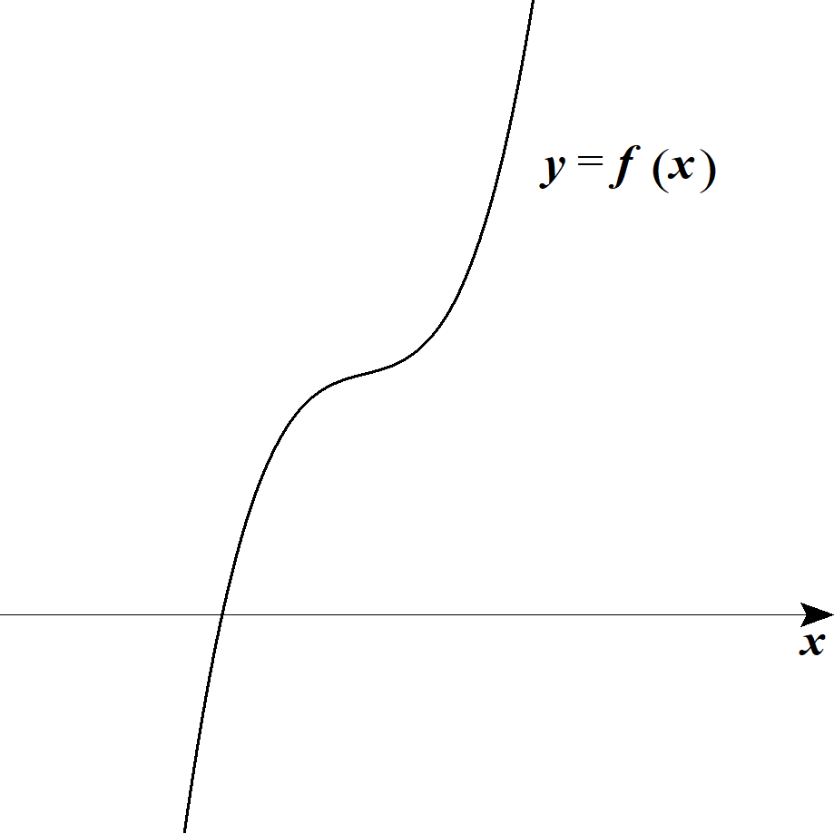
 |  | (２) |  | (ｉ) |  |  |  |  |  |  |  | において |  |  |  |  |  |  |  |  |  |  |  |  |  |  |  |  |  |  |  |  |  |  |  |  |  |  |  |  |  |  |  | 27b^2-4a^3>0

 |  |  |  |  |  | １゜ |  |  |  |  | のとき |  |  |  |  |  |  |  |  |  |  |  |  |  |  |  |  |  |  |  |  |  |  |  |  |  |  |  |  |  |  |  |  | a\leqq 0

 |  |  |  |  |  |  |  |  |  |  |  |  |  |  |  | より |  |  |  | は単調増加。 |  |  |  |  |  |  |  |  |  |  |  |  |  |  |  |  |  |  |  |  |  |  |  | f'(x)=3x^2-a\geqq 0

 |  |  |  |  |  |  |  | よって |  |  |  |  |  | はただ1つ実数解を持つ。 |  |  |  |  |  |  |  |  |  |  |  |  |  |  |  |  |  |  |  |  |  |  |  |  |  |  |  |  |  | f(x)=0

 |  |  |  |  |  | ２゜ |  |  |  |  | のとき |  |  |  |  |  |  |  |  |  |  |  |  |  |  |  |  |  |  |  |  |  |  |  |  |  |  |  |  |  |  |  |  | a>0

 |  |  |  |  |  |  |  | (1) より |  |  |  |  |  | は極大値，極小値を持つ。
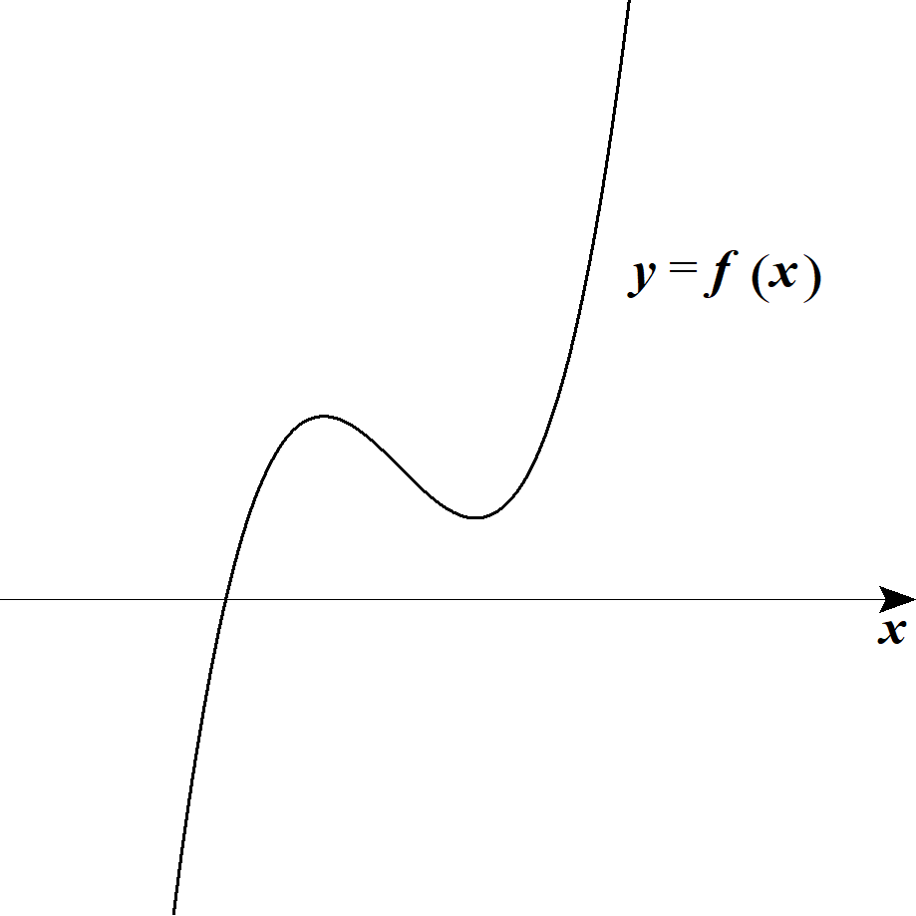
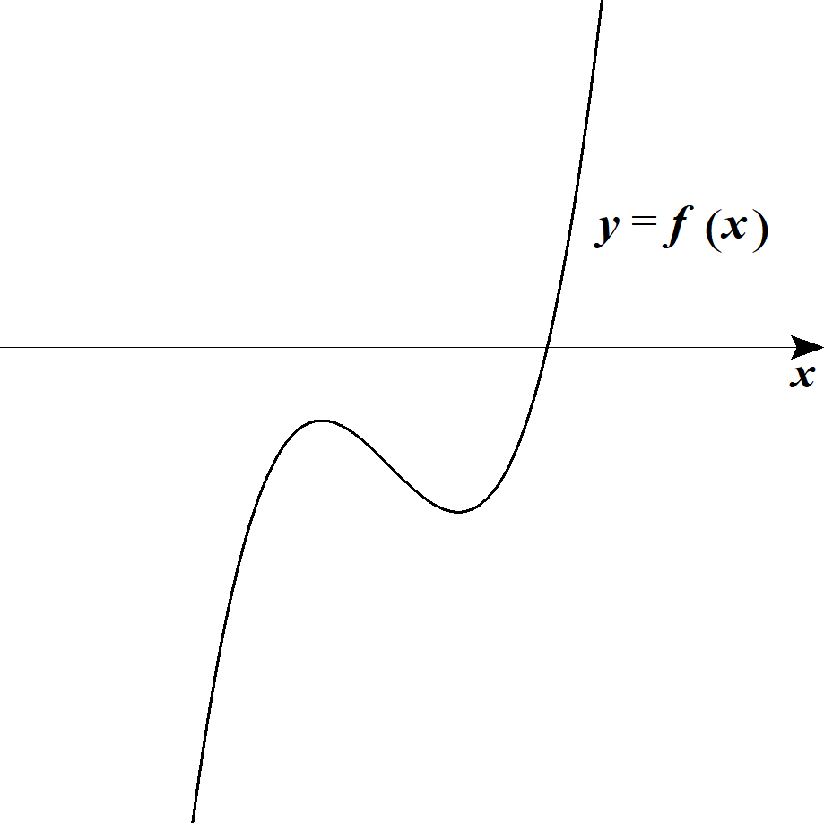
 |  |  |  |  |  |  |  | 極大値，極小値の積を考えると
 |  |  |  |  |  |  |  |  |  |  |  |  |  |  |  |  |  |  |  |  |  |  |  |  |  |  |  |  |  |  |  |  |  |  |  |  |  |  |  |  |  |  |  | \left(\frac{2\sqrt{3}}{9}a\sqrt{a}-b\right)\left(-\frac{2\sqrt{3}}{9}a\sqrt{a}-b\right)\cdot 27=27b^2-4a^3>0

 |  |  |  |  |  |  |  | よって 極大値，極小値の正負は一致する。

 |  |  |  |  |  |  |  | (∴) |  |  |  |  | はただ1つの実数解を持つ。 |  |  |  |  |  |  |  |  |  |  |  |  |  |  |  |  |  |  |  |  |  |  |  |  |  |  |  |  |  |  | f(x)=0

 |  |  |  |  |  | １゜２゜より

 |  |  |  |  |  |  |  |  |  |  | はただ１つの実数解を持つ。 |  |  |  |  |  |  |  |  |  |  |  |  |  |  |  |  |  |  |  |  | ◎ | 極値の積の正負で |  |  |  |  |  |  |  |  |  |  | f(x)=0
 |  |  |  |  |  |  |  |  |  |  |  |  |  |  |  |  |  |  |  |  |  |  |  |  |  |  |  |  |  |  |  |  | 解の個数を判断せよ
 |  |  |  | (ⅱ) |  |  |  | のとき |  |  |  |  |  |  |  |  |  |  |  |  |  |  |  |  |  |  |  |  |  |  |  |  |  |  |  |  |  |  |  |  |  |  |  | a>0

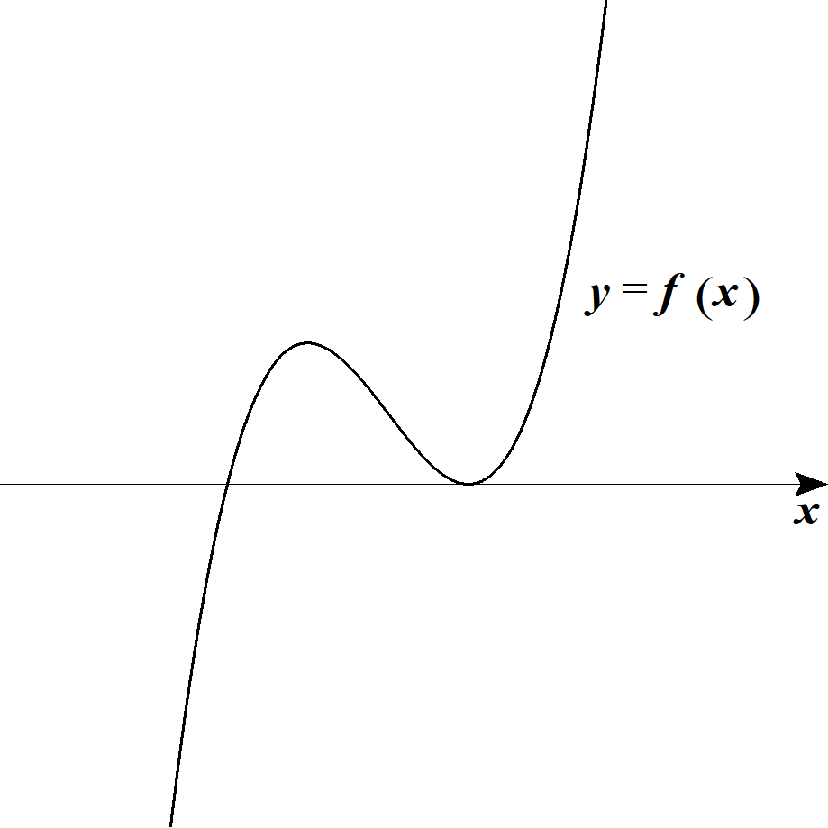
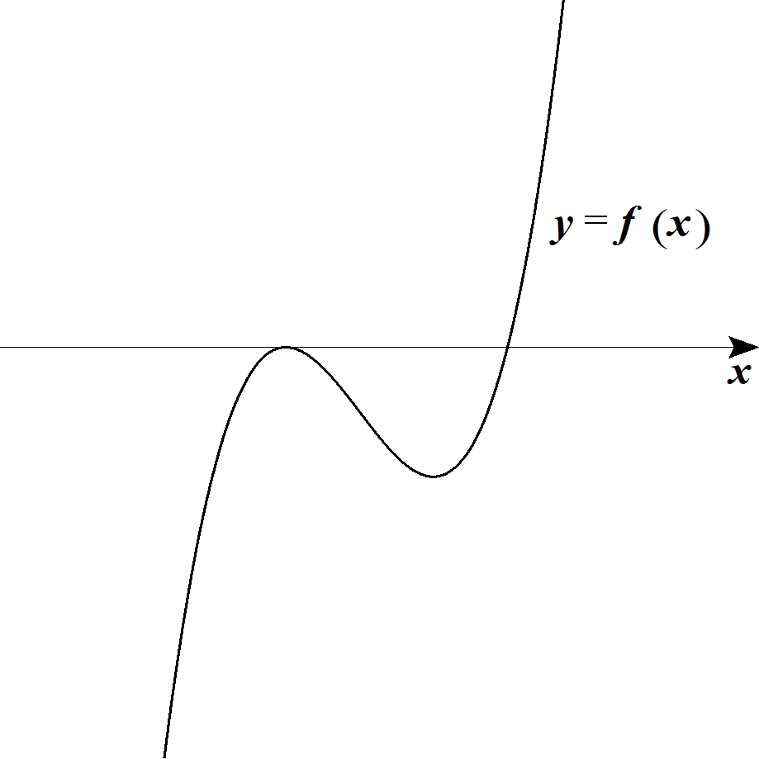
 |  |  |  |  |  |  |  | (1)より |  |  |  |  | は極大値と極小値を持つ。
 |  |  |  |  |  | また
 |  |  |  |  |  |  |  |  |  |  |  |  |  |  |  |  |  |  |  |  |  |  |  |  |  |  |  |  |  |  |  |  |  |  |  |  |  |  |  |  |  |  |  | \left(\frac{2\sqrt{3}}{9}a\sqrt{a}-b\right)\left(-\frac{2\sqrt{3}}{9}a\sqrt{a}-b\right)\cdot 27=27b^2-4a^3=0
 |  |  |  |  |  |  |  |  |  |  |  |  |  |  |  |  |  |  |  |  |  |  |  |  |  |  |  |  | より

 |  |  |  |  |  |  |  | 極大値か極小値 いずれかが０となる。

 |  |  |  |  |  | よって |  |  |  |  |  |  | は異なる２つの実数解を持つ。 |  |  |  |  |  |  |  |  |  |  |  |  |  |  |  |  |  |  |  |  |  |  |  |  |  |  |  |  |  |  | f(x)=0

 |  |  |  | (ⅲ) |  |  |  |  |  |  |  | のとき |  |  |  |  |  |  |  |  |  |  |  |  |  |  |  |  |  |  |  |  |  |  |  |  |  |  |  |  |  |  |  | 27b^2-4a^3<0

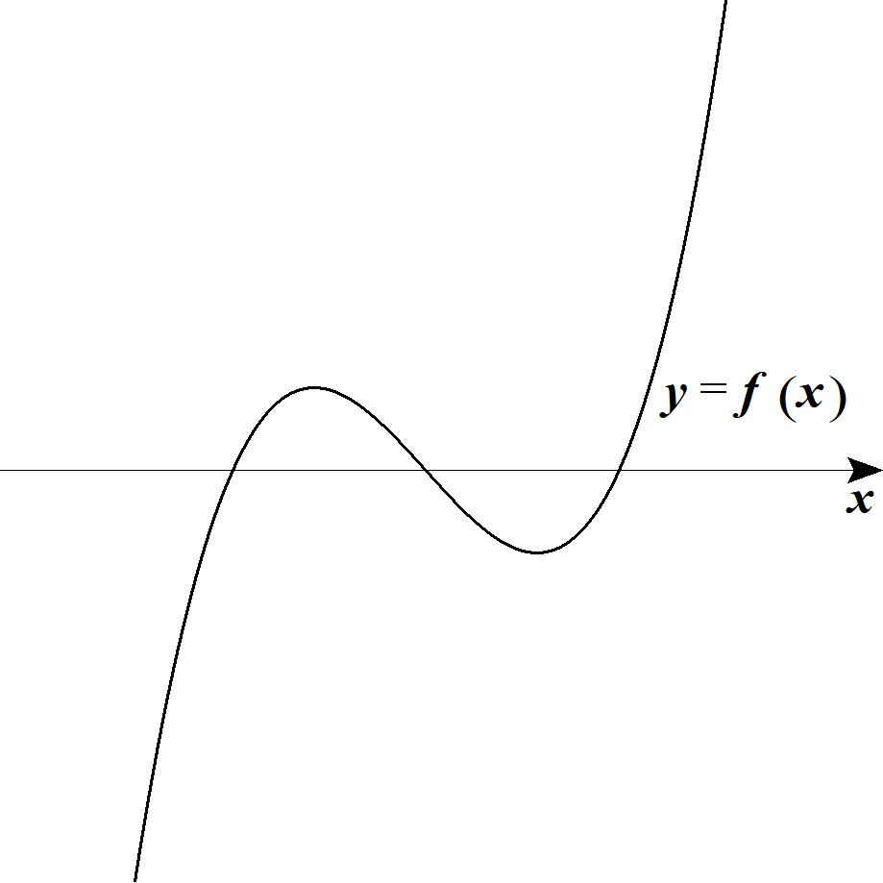
 |  |  |  |  |  |  |  |  |  | より |  |  |  | は極大値と極小値を持つ。 |  |  |  |  |  |  |  |  |  |  |  |  |  |  |  |  |  |  |  |  |  |  |  |  |  |  |  |  |  | a>0
 |  |  |  |  |  | また
 |  |  |  |  |  |  |  |  |  |  |  |  |  |  |  |  |  |  |  |  |  |  |  |  |  |  |  |  |  |  |  |  |  |  |  |  |  |  |  |  |  |  |  | \left(\frac{2\sqrt{3}}{9}a\sqrt{a}-b\right)\left(-\frac{2\sqrt{3}}{9}a\sqrt{a}-b\right)\cdot 27=27b^2-4a^3<0
 |  |  |  |  |  |  |  |  |  |  |  |  |  |  |  |  |  |  |  |  |  |  |  |  |  |  |  |  | より

 |  |  |  |  |  |  |  | 極大値と極小値の正負は一致しない。

 |  |  |  |  |  | よって |  |  |  |  |  | は異なる３つの実数解を持つ。 |  |  |  |  |  |  |  |  |  |  |  |  |  |  |  |  |  |  |  |  |  |  |  |  |  |  |  |  |  |  |  | f(x)=0

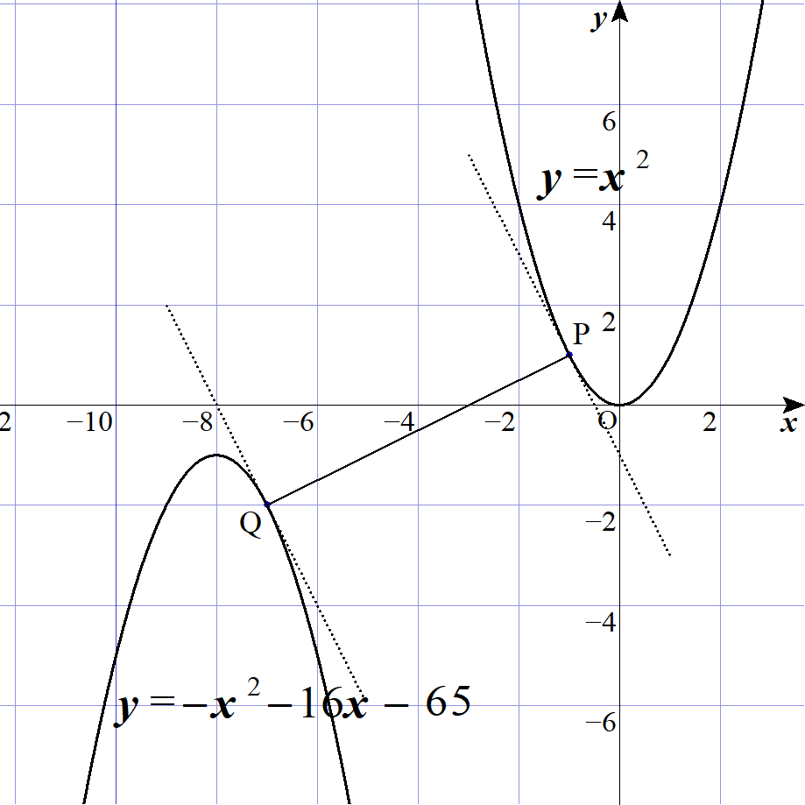
 | ３ |  |  |  |  |  |  |  |  |  |  |  |  | ･･･① |  |  |  |  |  |  |  |  |  |  |  |  |  |  |  |  |  |  |  |  |  |  |  |  |  |  |  |  |  | y=x^2
 |  |  |  |  |  |  |  |  |  |  |  |  |  | ･･･② |  |  |  |  |  |  |  |  |  |  |  |  |  |  |  |  |  |  |  |  |  |  |  |  |  |  |  |  |  | y=-x^2-16x-65

 |  |  |  |  |  | ＰＱが最小となるのは
 |  |  |  |  |  | 点Ｐにおける ①の法線と、点Ｑにおける ②の法線とが一致するときである。

 |  |  |  |  |  | ここで |  |  |  |  |  |  |  |  |  |  |  |  |  |  | とすると |  |  |  |  |  |  |  |  |  |  |  |  |  |  |  |  |  |  |  |  |  |  | P\left(s,\ s^2\right),\ Q\left(t,\ -t^2-16t-65\right)
 |  |  |  |  |  | ①より
 |  |  |  |  |  |  |  |  |  |  | から、①の法線は |  |  |  |  |  |  |  |  |  |  |  |  |  |  |  |  |  |  |  |  |  |  |  |  |  |  |  |  |  |  |  |  | y'=2x
 |  |  |  |  |  |  |  |  |  |  |  |  |  |  |  |  |  |  |  |  |  |  |  |  |  |  |  |  |  |  |  |  |  |  |  |  |  |  |  |  |  |  |  | y-s^2=-\frac{1}{2s}(x-s)

 |  |  |  |  |  | (∴) |  |  |  |  |  |  |  |  |  |  | ･･･③ |  |  |  |  |  |  |  |  |  |  |  |  |  |  |  |  |  |  |  |  |  |  |  |  |  |  | y=-\frac{1}{2s}x+\frac{1}{\ 2\ }+s^2
 |  |  |  |  |  |  |  |  |  |  |  |  |  |  |  |  |  |  |  |  |  |  |  |  |  |  |  |  |  |  |  | ◎ | 最短距離は 並行 or 垂直(法線)
 |  |  |  |  |  | ②より
 |  |  |  |  |  |  |  |  |  |  |  |  |  | から、②の法線は |  |  |  |  |  |  |  |  |  |  |  |  |  |  |  |  |  |  |  |  |  |  |  |  |  |  |  |  |  | y'=-2x-16
 |  |  |  |  |  |  |  |  |  |  |  |  |  |  |  |  |  |  |  |  |  |  |  |  |  |  |  |  |  |  |  |  |  |  |  |  |  |  |  |  |  |  |  | y-\left(-t^2-16t-65\right)=\frac{1}{2t+16}(x-t)

 |  |  |  |  |  | (∴) |  |  |  |  |  |  |  |  |  |  |  |  |  |  |  |  | ･･･④ |  |  |  |  |  |  |  |  |  |  |  |  |  |  |  |  |  |  |  |  | y=\frac{1}{2t+16}x-\frac{t}{2t+16}-t^2-16t-65

 |  |  |  |  |  | ③，④の傾き、切片がそれぞれ等しいとして

 |  |  |  |  |  |  |  |  |  |  |  |  |  |  |  |  |  |  |  |  |  | ･･･⑤ |  |  |  |  |  |  |  |  |  |  |  |  |  |  |  |  |  |  |  |  |  | -\frac{1}{2s}=\frac{1}{2t+16}

 |  |  |  |  |  |  |  |  |  |  |  |  |  |  |  |  |  |  |  |  |  | ･･･⑥ |  |  |  |  |  |  |  |  |  |  |  |  |  |  |  |  |  |  |  |  |  | \frac{1}{\ 2\ }+s^2=-\frac{1}{2t+16}-t^2-16t-65

 |  |  |  |  |  | ⑤より
 |  |  |  |  |  |  |  |  |  |  |  |  |  |  |  |  |  |  |  |  |  |  |  |  |  |  |  |  |  |  |  |  |  |  |  |  |  |  |  |  |  |  |  | 2t+16=-2s

 |  |  |  |  |  |  |  |  |  |  |  |  |  |  | ･･･⑦ |  |  |  |  |  |  |  |  |  |  |  |  |  |  |  |  |  |  |  |  |  |  |  |  |  |  |  |  | t=-s-8
 |  |  |  |  |  | ⑦を⑥に代入して
 |  |  |  |  |  |  |  |  |  |  |  |  |  |  |  |  |  |  |  |  |  |  |  |  |  |  |  |  |  |  |  |  |  |  |  |  |  |  |  |  |  |  |  | \frac{1}{\ 2\ }+s^2=-\frac{-s-8}{-2s}-\left(-s-8\right)^2-16(-s-8)-65

 |  |  |  |  |  | まとめると
 |  |  |  |  |  |  |  |  |  |  |  |  |  |  |  |  |  |  |  |  |  |  |  |  |  |  |  |  |  |  |  |  |  |  |  |  |  |  |  |  |  |  |  | s^3+s+2=0

 |  |  |  |  |  |  |  |  |  |  |  |  |  |  |  |  |  |  |  |  |  |  |  |  |  |  |  |  |  |  |  |  |  |  |  |  |  |  |  |  |  |  |  | (s+1)\left(s^2-s+2\right)=0

 |  |  |  |  |  |  |  |  |  |  |  | は実数解を持たないので |  |  |  |  |  |  |  |  |  |  |  |  |  |  |  |  |  |  |  |  |  |  |  |  |  |  |  |  |  |  |  | s^2-s+2=0

 |  |  |  |  |  |  |  |  |  |  |  |  |  |  |  |  |  |  |  |  |  |  |  |  |  |  |  |  |  |  |  |  |  |  |  |  |  |  |  |  |  |  |  | s+1=0

 |  |  |  |  |  | (∴) |  |  |  |  |  |  |  |  |  |  |  |  |  |  |  |  |  |  |  |  |  |  |  |  |  |  |  |  |  |  |  |  |  |  |  |  |  | s=-1

 |  |  |  |  |  | ⑦より |  |  |  |  |  |  |  |  |  |  |  |  |  |  |  |  |  |  |  |  |  |  |  |  |  |  |  |  |  |  |  |  |  |  |  |  |  | t=-7

 |  |  |  |  |  | よって
 |  |  |  |  |  |  |  |  |  |  |  |  |  |  |  |  |  |  |  |  |  |  |  |  |  |  |  |  |  |  |  |  |  |  |  |  |  |  |  |  |  |  |  | P(-1,\ 1),\ Q(-7,\ -2)

 |  |  |  |  |  | (∴) |  | ＰＱの最小値は

 |  |  |  |  |  |  |  |  |  |  |  |  |  |  |  |  |  |  |  |  |  |  |  |  |  |  |  |  |  |  |  |  |  |  |  |  |  |  |  |  |  |  |  | PQ=\sqrt{\left(-7+1\right)^2+\left(-2-1\right)^3}=3\sqrt{5}

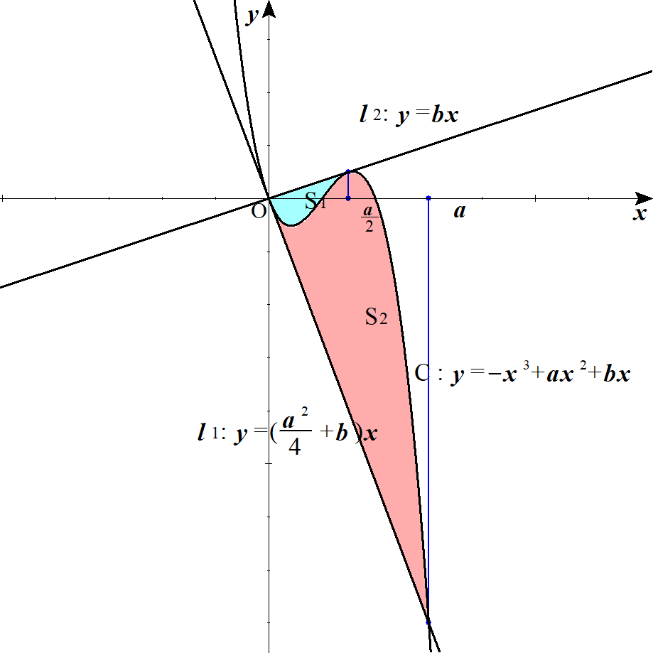
 | ４ |  | (１) |  |  |  |  |  |  |  |  |  |  |  |  |  |  |  | ･･･① |  |  |  |  |  |  |  |  |  |  |  |  |  |  |  |  |  |  |  |  |  |  |  |  | C:\ y=-x^3+ax^2+bx\ \ \ (a>0)

 |  |  |  |  |  |  |  | は条件を満たさないので、求める直線は |  |  |  |  |  |  |  |  |  |  |  |  |  |  |  |  |  |  |  |  |  |  |  |  |  |  |  |  |  |  |  |  |  |  |  | x=0

 |  |  |  |  |  |  |  |  |  |  |  |  |  |  |  |  | ･･･② |  |  | とおける。 |  |  |  |  |  |  |  |  |  |  |  |  |  |  |  |  |  |  |  |  |  |  |  | l:\ y=mx

 |  |  |  |  |  | ①，②を連立してまとめると

 |  |  |  |  |  |  |  |  |  |  |  |  |  |  |  |  | ･･･③ |  |  |  |  |  |  |  |  |  |  |  |  |  |  |  |  |  |  |  |  |  |  |  |  |  |  | x\left(x^2-ax+m-b\right)=0

 |  |  |  |  |  | ③が異なる２つの実数解を持てばよい。
 |  |  |  |  |  | ここで |  |  |  |  | は解の１つなので |  |  |  |  |  |  |  |  |  |  |  |  |  |  |  |  |  |  |  |  |  |  |  |  |  |  |  |  |  |  |  |  | x=0

 |  |  |  |  |  | １゜ |  |  |  |  |  |  |  |  |  | が０と０以外の実数解を持つ。 |  |  |  |  |  |  |  |  |  |  |  |  |  |  |  |  |  |  |  |  |  |  |  |  |  |  |  | x^2-ax+m-b=0

 |  |  |  |  |  | ２゜ |  |  |  |  |  |  |  |  |  | が０以外の重解を持つ。 |  |  |  |  |  |  |  |  |  |  |  |  |  |  |  |  |  |  |  |  |  |  |  |  |  |  |  | x^2-ax+m-b=0

 |  |  |  |  |  | のいずれかとなる。

 |  |  |  |  |  | １゜のとき

 |  |  |  |  |  |  |  |  |  |  | を代入して |  |  |  |  |  |  |  |  |  |  |  |  |  |  |  |  |  |  |  |  |  |  |  |  |  |  |  |  |  |  |  |  | x=0

 |  |  |  |  |  |  |  |  |  |  |  |  |  |  |  |  | (∴) |  |  |  |  |  |  |  |  |  |  |  |  |  |  |  |  |  |  |  |  |  |  |  |  |  |  | m-b=0 |  | m=b

 |  |  |  |  |  |  |  | また、他の解は

 |  |  |  |  |  |  |  |  |  |  |  |  |  |  |  |  |  |  |  |  |  |  |  |  |  |  |  |  |  |  |  |  |  |  |  |  |  |  |  |  |  |  |  | x^2-ax=0

 |  |  |  |  |  |  |  |  |  |  |  |  |  |  |  |  | (∴) |  |  |  |  |  |  |  |  |  |  |  |  |  |  |  |  |  |  |  |  |  |  |  |  |  |  | x(x-a)=0 |  |  | x=a

 |  |  |  |  |  | ２゜のとき

 |  |  |  |  |  |  |  | 判別式 |  |  |  |  |  | として |  |  |  |  |  |  |  |  |  |  |  |  |  |  |  |  |  |  |  |  |  |  |  |  |  |  |  |  |  | D=0
 |  |  |  |  |  |  |  |  |  |  |  |  |  |  |  |  |  | (∴) |  |  |  |  |  |  |  |  |  |  |  |  |  |  |  |  |  |  |  |  |  |  |  |  |  | D=a^2-4(m-b)=0 |  |  |  |  |  | m=\frac{a^2}{4}+b

 |  |  |  |  |  |  |  | このとき重解は |  |  |  |  |  |  |  |  |  |  |  |  |  |  |  |  |  |  |  |  |  |  |  |  |  |  |  |  |  |  |  |  |  |  |  | x=\frac{a}{\ 2\ }

 |  |  |  |  |  | 以上より、それぞれ |  |  |  |  |  |  |  | の値を②式に代入して、求める直線 |  |  |  |  |  |  |  |  |  |  |  |  | は
 |  |  |  |  |  |  |  |  |  |  |  |  |  |  |  |  |  |  |  |  |  |  |  |  |  |  |  |  |  |  |  |  |  |  |  |  |  |  |  |  |  |  |  | y=bx,\ y=\left(\frac{a^2}{4}+b\right)x

 |  |  | (２) |  |  |  |  |  |  |  |  |  |  |  |  |  |  |  |  |  |  |  |  |  |  |  |  |  |  |  |  |  |  |  |  |  |  |  |  |  |  |  |  | l_1:\ y=\left(\frac{a^2}{4}+b\right)x

 |  |  |  |  |  |  |  |  |  |  |  |  |  |  |  |  |  |  |  |  |  |  |  |  |  |  |  |  |  |  |  |  |  |  |  |  |  |  |  |  |  |  |  | l_2:\ y=bx

 |  |  |  |  |  | よって
 |  |  |  |  |  |  |  |  |  |  |  |  |  |  |  |  |  |  |  |  |  |  |  |  |  |  |  |  |  |  |  |  |  |  |  |  |  |  |  |  |  |  |  | S_1=\int_0^{\frac{a}{2}} \left\{\left(\frac{a^2}{4}+b\right)x-\left(-x^3+ax^2+bx\right)\right\}dx

 |  |  |  |  |  |  |  |  |  |  |  |  |  |  |  |  |  |  |  |  |  |  |  |  |  |  |  |  |  |  |  |  |  |  |  |  |  |  |  |  |  |  |  | =\int_0^{\frac{a}{2}} x\left(x-\frac{a}{\ 2\ }\right)^2 dx

 |  |  |  |  |  |  |  |  |  |  |  |  |  |  |  |  |  |  |  |  |  |  |  |  |  |  |  |  |  |  |  | ◎ | 交点から因数分解後をイメージせよ。 |  |  |  |  |  |  |  |  |  |  | =\frac{1}{12}\left(\frac{a}{2}-0\right)^4=\frac{a^4}{192}

 |  |  |  |  |  | また |  |  |  |  |  |  |  |  |  |  |  |  |  |  |  |  |  |  |  |  |  |  |  |  |  | ◎ |  | 公式
 |  |  |  |  |  |  |  |  |  |  |  |  |  |  |  |  |  |  |  |  |  |  |  |  |  |  |  |  |  |  |  |  |  |  |  |  |  |  |  |  |  |  |  | S_2=\int_0^a \left\{\left(-x^3+ax^2+bx\right)-bx\right\}dx

 |  |  |  |  |  |  |  |  |  |  |  |  |  |  |  |  |  |  |  |  |  |  |  |  |  |  |  |  |  |  |  |  |  |  |  |  |  |  |  |  |  |  |  | =\int_0^a -x^2(x-a)dx
 |  |  |  |  |  |  |  |  |  |  |  |  |  |  |  |  |  |  |  |  |  |  |  |  |  |  |  |  |  |  |  | ◎ | ３次関数上の点Ｐから接線を引き、３次関数との
 |  |  |  |  |  |  |  |  |  |  |  |  |  |  |  |  |  |  |  |  |  |  |  |  |  |  |  |  |  |  |  |  | 別な交点をＱとする。 |  |  |  |  |  |  |  |  |  |  | =\int_a^0 x^2(x-a)dx
 |  |  |  |  |  |  |  |  |  |  |  |  |  |  |  |  |  |  |  |  |  |  |  |  |  |  |  |  |  |  |  |  | ３次関数とこの接線の囲まれる面積をＳ１とする。
 |  |  |  |  |  |  |  |  |  |  |  |  |  |  |  |  |  |  |  |  |  |  |  |  |  |  |  |  |  |  |  |  | 交点Ｑから再度、接線を引き、３次関数との |  |  |  |  |  |  |  |  |  |  | =\frac{1}{12}\left(0-a\right)^4=\frac{a^4}{\ 12\ }
 |  |  |  |  |  |  |  |  |  |  |  |  |  |  |  |  |  |  |  |  |  |  |  |  |  |  |  |  |  |  |  |  | 別な交点をＲとする。
 |  |  |  |  |  | よって |  |  |  |  |  |  |  |  |  |  |  |  |  |  |  |  |  |  |  |  |  |  |  |  |  |  | ３次関数とこの接線の囲まれる面積をＳ２とする。
 |  |  |  |  |  |  |  |  |  |  |  |  |  |  |  |  |  |  |  |  |  |  |  |  |  |  |  |  |  |  |  |  |  |  |  |  |  |  |  |  |  |  |  | S_1:S_2=\frac{a^4}{192}:\frac{a^4}{\ 12\ }=1:16
 |  |  |  |  |  |  |  |  |  |  |  |  |  |  |  |  |  |  |  |  |  |  |  |  |  |  |  |  |  |  |  |  | 必ず Ｓ１：Ｓ２＝１：１６ となる。

 |  |  |  |  |  |  |  |  |  |  |  |  |  |  |  |  |  |  |  |  |  |  |  |  |  |  |  |  |  |  |  | ◎ | (参考) |  |  | 共通接線
 |  |  |  |  |  |  |  |  |  |  | １゜ |  | １点で共通接線を持つ |  |  |  |  |  |  |  |  |  |  |  |  |  |  |  |  |  | ２゜ |  | ２点で共通接線を持つ
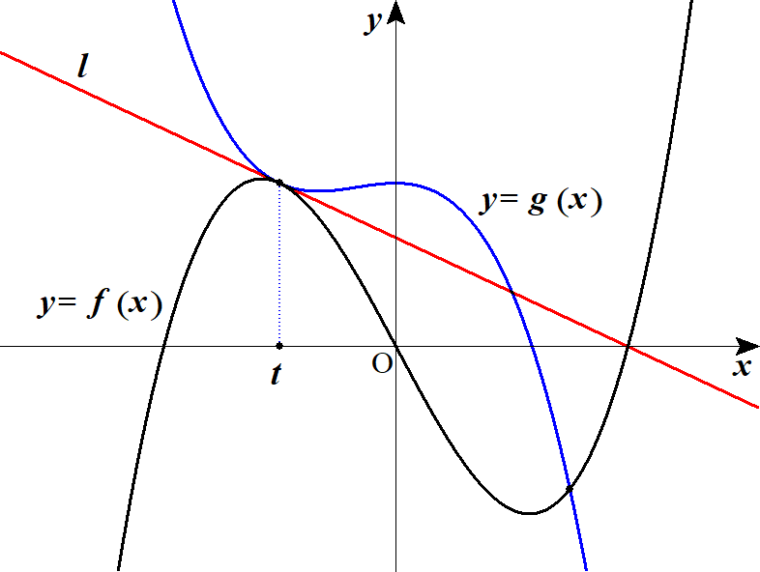
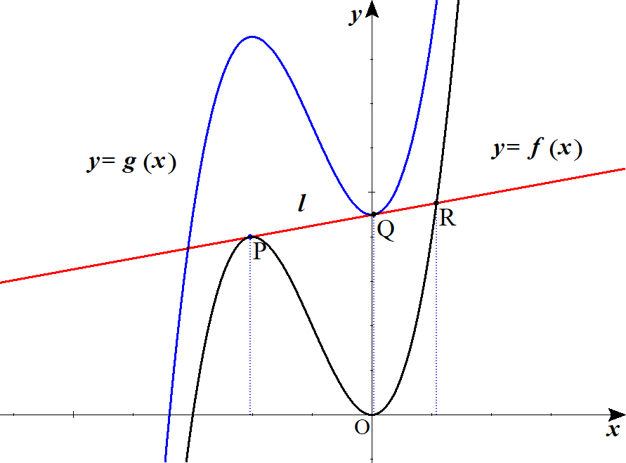

 |  |  |  |  |  |  |  |  |  |  |  |  |  |  |  |  |  |  |  |  |  |  |  |  |  |  |  |  |  |  |  |  |  |  | での |  |  |  | の接線と
 |  |  |  |  |  |  |  |  |  |  |  |  |  |  |  |  |  | で立式 |  |  |  |  |  |  |  |  |  |  |  |  |  |  |  |  | での |  |  |  | の接線の
 |  |  |  |  |  |  |  |  |  |  |  |  |  |  |  |  |  |  |  |  |  |  |  |  |  |  |  |  |  |  |  |  | 傾き,切片がそれぞれ等しいとして立式
X

 | ５ |  | (１) |  |  |  |  |  |  |  |  |  |  |  |  |  |  |  |  |  |  |  |  |  |  |  |  |  |  |  |  |  |  |  |  |  |  |  |  |  |  |  |  | f(x)=x^3-16x
 |  |  |  |  |  |  |  |  |  |  |  |  |  |  | とおくと |  |  |  |  |  |  |  |  |  |  |  |  |  |  |  |  |  |  |  |  |  |  |  |  |  |  |  |  | g(x)=-x^3-2x^2+a

 |  |  |  |  |  |  |  |  |  |  |  |  |  |  |  |  |  |  |  |  |  |  |  |  |  |  |  |  |  |  |  |  |  |  |  |  |  |  |  |  |  |  |  | f'(x)=3x^2-16
 |  |  |  |  |  |  |  |  |  |  |  |  |  |  |  |  |  |  |  |  |  |  |  |  |  |  |  |  |  |  |  |  |  |  |  |  |  |  |  |  |  |  |  | g'(x)=-3x^2-4x

 |  |  |  |  |  |  |  |  | と |  |  |  |  | が |  |  |  |  | で接するとすると |  |  |  |  |  |  |  |  |  |  |  |  |  |  |  |  |  |  |  |  |  |  |  |  | y=f(x) |  |  | y=g(x) |  |  |  |  | x=t\ \ (<0)

 |  |  |  |  |  |  |  |  |  |  |  |  |  |  |  |  |  |  |  |  |  |  |  |  |  |  |  |  |  |  |  |  |  |  |  |  |  |  |  |  |  |  |  | f(t)=g(t) |  |  |  | \iff |  |  |  | t^3-16t=-t^3-2t^2+a
 |  |  |  |  |  |  |  |  |  |  |  |  |  |  |  |  |  |  |  |  |  |  |  |  |  |  |  |  |  |  |  |  |  |  |  |  |  |  |  |  |  |  |  | f'(t)=g'(t) |  |  |  |  |  |  |  | 3t^2-16=-3t^2-4t
 |  |  |  |  |  |  |  |  |  |  |  |  |  |  |  |  |  |  |  |  |  |  |  |  |  |  |  |  |  |  |  | ◎ | １点で共通接線を持つなら
 |  |  |  |  |  |  |  |  |  |  |  |  |  |  |  |  |  |  |  |  |  |  |  |  | ･･･① |  |  |  |  |  |  |  |  |  |  |  | かつ |  |  |  |  |  |  | 2t^3+2t^2-16t=a
 |  |  |  |  |  |  |  |  |  |  |  |  |  |  |  |  |  |  |  |  |  |  |  |  | ･･･② |  |  |  |  |  |  |  |  |  |  |  |  | と立式。 |  |  |  |  |  | 3t^2+2t-8=0
 |  |  |  |  |  | ②より
 |  |  |  |  |  |  |  |  |  |  |  |  |  |  |  |  |  |  |  |  |  |  |  |  |  |  |  |  |  |  |  |  |  |  |  |  |  |  |  |  |  |  |  | (t+2)(3t+4)=0 |  |  |  |  | t=-2,\ \frac{4}{\ 3\ }

 |  |  |  |  |  |  |  |  |  | より |  |  |  |  |  |  |  |  |  |  |  |  |  |  |  |  |  |  |  |  |  |  |  |  |  |  |  |  |  |  |  |  |  | t<0 |  | t=-2

 |  |  |  |  |  | ①に代入して

 |  |  |  |  |  |  |  |  |  |  |  |  |  |  |  |  |  |  |  |  |  |  |  |  |  |  |  |  |  |  |  |  |  |  |  |  |  |  |  |  |  |  |  | a=24

 |  |  | (２) |  |  |  |  |  |  |  |  | の点 |  |  |  |  | における接線 |  |  |  |  |  | は |  |  |  |  |  |  |  |  |  |  |  |  |  |  |  |  |  |  |  |  | f(x)=x^3-16x |  |  |  |  | (-2,\ 24)

 |  |  |  |  |  |  |  |  |  |  |  |  | より |  |  |  |  |  |  |  |  |  |  |  |  |  |  |  |  |  |  |  |  |  |  |  |  |  |  |  |  |  |  | f'(-2)=-4

 |  |  |  |  |  |  |  |  |  |  |  |  |  |  |  |  |  |  |  |  |  |  |  |  |  |  |  |  |  |  |  |  |  |  |  |  |  |  |  |  |  |  |  | y=-4(x+2)+24

 |  |  |  |  |  | (∴) |  |  |  |  |  |  |  |  |  |  |  |  |  |  |  |  |  |  |  |  |  |  |  |  |  |  |  |  |  |  |  |  |  |  |  |  |  | l:\ y=-4x+16
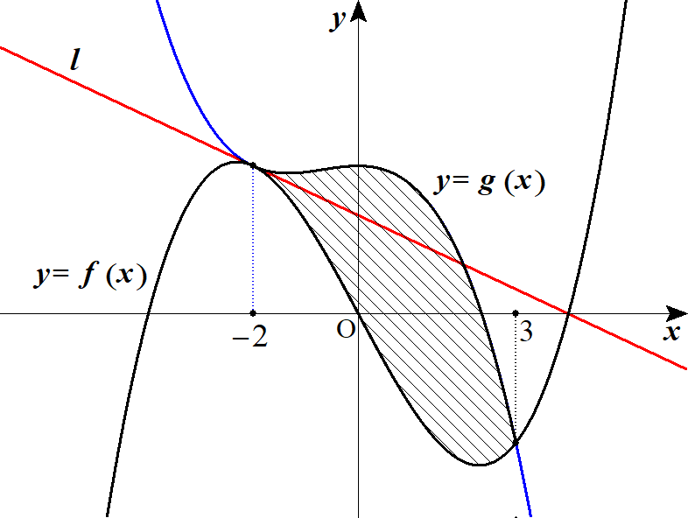

 |  |  | (３) |  |  |  |  |  |  |  |  |  |  |  |  |  |  |  |  |  |  |  |  |  |  |  |  |  |  |  |  |  |  |  |  |  |  |  |  |  |  |  |  | f(x)=x^3-16x
 |  |  |  |  |  |  |  |  |  |  |  |  |  |  |  |  |  |  |  |  |  |  |  |  |  |  |  |  |  |  |  |  |  |  |  |  |  |  |  |  |  |  |  | g(x)=-x^3-2x^2+24

 |  |  |  |  |  | 接点 |  |  |  |  | 以外の交点を求めるため 連立して |  |  |  |  |  |  |  |  |  |  |  |  |  |  |  |  |  |  |  |  |  |  |  |  |  |  |  |  |  |  |  |  | (-2,\ 24)

 |  |  |  |  |  |  |  |  |  |  |  |  |  |  |  |  |  |  |  |  |  |  |  |  |  |  |  |  |  |  |  |  |  |  |  |  |  |  |  |  |  |  |  | x^3-16x=-x^3-2x^2+24

 |  |  |  |  |  |  |  |  |  |  |  |  |  |  |  |  |  |  |  |  |  |  |  |  |  |  |  |  |  |  |  |  |  |  |  |  |  |  |  |  |  |  |  | x^3+x^2-8x-12=0

 |  |  |  |  |  |  |  |  |  |  |  |  |  |  |  |  |  |  |  |  |  |  |  |  |  |  |  |  |  |  |  |  |  |  |  |  |  |  |  |  |  |  |  | \left(x+2\right)^2(x-3)=0

 |  |  |  |  |  | (∴) |  |  |  |  |  |  |  |  |  |  |  |  |  |  |  |  |  |  |  |  |  |  |  |  |  |  |  |  |  |  |  |  |  |  |  |  |  | x=-2,\ 3

 |  |  |  |  |  |  |  |  | と |  |  |  |  | に囲まれた面積を |  |  |  |  |  |  | とすると、 |  |  |  |  |  |  |  | で |  |  |  | であるから |  |  |  |  |  |  |  |  |  |  | y=f(x) |  |  | y=g(x) |  |  |  |  | -2\leqq x \leqq 3 |  |  |  |  |  |  | f(x)\leqq g(x)

 |  |  |  |  |  |  |  |  |  |  |  |  |  |  |  |  |  |  |  |  |  |  |  |  |  |  |  |  |  |  |  | ◎ | 接する |  |  |  |  | 重解を持つ |  |  |  |  |  | S=\int_{-2}^{3}\left\{\left(-x^3-2x^2+24\right)-\left(x^3-16x\right)\right\}dx
 |  |  |  |  |  |  |  |  |  |  |  |  |  |  |  |  |  |  |  |  |  |  |  |  |  |  |  |  |  |  |  |  |  |  |  |  |  | ２乗でくくれる
 |  |  |  |  |  |  |  |  |  |  |  |  |  |  |  |  |  |  |  |  |  |  |  |  |  |  |  |  |  |  |  |  |  |  |  |  |  |  |  |  |  |  |  | =\int_{-2}^{3}-2\left(x+2\right)^2(x-3)dx=2\int_{3}^{-2}\left(x+2\right)^2(x-3)dx
 |  |  |  |  |  |  |  |  |  |  |  |  |  |  |  |  |  |  |  |  |  |  |  |  |  |  |  |  |  |  |  | ◎ |  | 公式
 |  |  |  |  |  |  |  |  |  |  |  |  |  |  |  |  |  |  |  |  |  |  |  |  |  |  |  |  |  |  |  |  |  |  |  |  |  |  |  |  |  |  |  | =2\cdot \frac{1}{12}\left(-2-3\right)^4=\frac{625}{6}

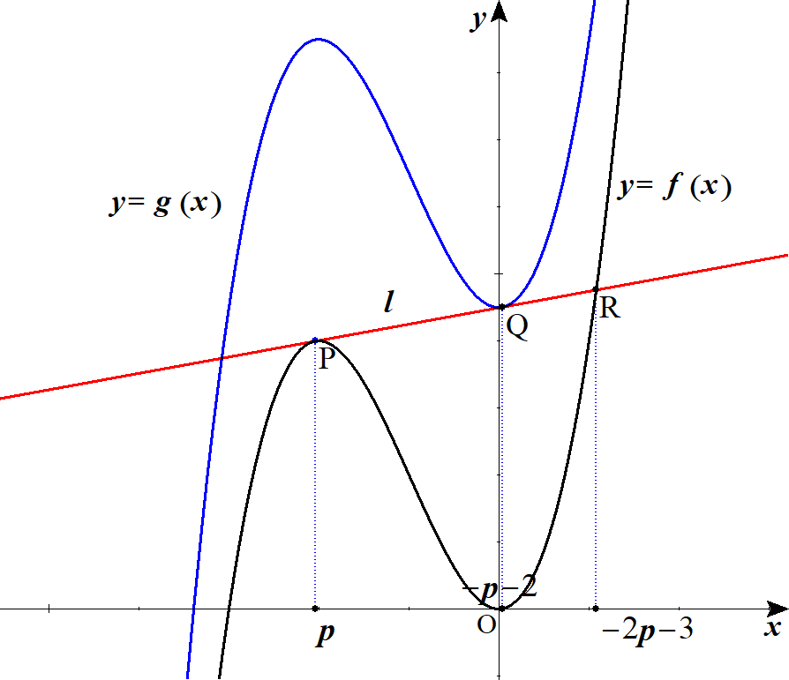
 | ６ |  | (１) |  |  |  |  |  |  |  |  |  |  |  |  |  |  |  |  |  |  |  |  |  |  |  |  |  |  |  |  |  |  |  |  |  |  |  |  |  |  |  |  | f(x)=x^3+3x^2
 |  |  |  |  |  |  |  |  |  |  |  |  |  |  |  |  |  | より |  |  |  |  |  |  |  |  |  |  |  |  |  |  |  |  |  |  |  |  |  |  |  |  |  | g(x)=x^3+3x^2+c\ \ \ (c>0)

 |  |  |  |  |  |  |  |  |  |  |  |  |  |  |  |  |  |  |  |  |  |  |  |  |  |  |  |  |  |  |  |  |  |  |  |  |  |  |  |  |  |  |  | f'(x)=3x^2+6x
 |  |  |  |  |  |  |  |  |  |  |  |  |  |  |  |  |  |  |  |  |  |  |  |  |  |  |  |  |  |  |  |  |  |  |  |  |  |  |  |  |  |  |  | g'(x)=3x^2+6x

 |  |  |  |  |  | 点 |  | における接線は

 |  |  |  |  |  |  |  |  |  |  |  |  |  |  |  |  |  |  |  |  |  |  |  |  |  |  |  |  |  |  |  |  |  |  |  |  |  |  |  |  |  |  |  | y=\left(3p^2+6p\right)(x-p)+p^3+3p^2

 |  |  |  |  |  | (∴) |  |  |  |  |  |  |  |  |  |  |  |  |  | ･･･①

 |  |  |  |  |  | また 点 |  |  |  | における接線は

 |  |  |  |  |  |  |  |  |  |  |  |  |  |  |  |  |  |  |  |  |  |  |  |  |  |  |  |  |  |  |  |  |  |  |  |  |  |  |  |  |  |  |  | y=\left(3q^2+6q\right)(x-q)+q^3+3q^2

 |  |  |  |  |  | (∴) |  |  |  |  |  |  |  |  |  |  |  |  |  | ･･･② |  |  |  |  |  |  |  |  |  |  |  |  |  |  |  |  |  |  |  |  |  |  |  | y=\left(3q^2+6q\right)x-2q^3-3q^2+c

 |  |  |  |  |  | ①と②が一致することから、傾きと切片がそれぞれ等しいとして |  |  |  |  |  |  |  |  |  |  |  |  |  |  |  |  |  |  |  |  |  |  |  |  |  | ◎ | ２点で共通接線を持つなら

 |  |  |  |  |  |  |  |  |  |  |  |  |  |  |  |  |  |  |  | ･･･③ |  |  |  |  |  |  |  |  |  |  |  |  | 傾きどうし、切片どうしがそれぞれ等しい |  |  |  |  |  |  |  |  |  |  | 3p^2+6p=3q^2+6q
 |  |  |  |  |  |  |  |  |  |  |  |  |  |  |  |  |  |  |  | ･･･④ |  |  |  |  |  |  |  |  |  |  |  |  | として立式 |  |  |  |  |  |  |  |  |  |  | -2p^3-3p^2=-2q^3-3q^2+c

 |  |  |  |  |  | ③より
 |  |  |  |  |  |  |  |  |  |  |  |  |  |  |  |  |  |  |  |  |  |  |  |  |  |  |  |  |  |  |  | ◎ | 対称性に着目 |  |  |  |  |  |  |  |  |  |  | p^2-q^2+2(p-q)=0
 |  |  |  |  |  |  |  |  |  |  |  |  |  |  |  |  |  |  |  |  |  |  |  |  |  |  |  |  |  |  |  |  |  |  |  |  |  |  |  |  |  |  |  | (p-q)(p+q+2)=0

 |  |  |  |  |  | ここで |  |  |  |  |  |  | つまり |  |  |  |  | とすると ④より |  |  |  |  |  |  |  | となって |  |  |  | に反する。 |  |  |  |  |  |  |  |  |  |  |  |  |  | p-q=0 |  | p=q |  |  |  | c=0 |  |  |  | c>0
 |  |  |  |  |  | よって
 |  |  |  |  |  |  |  |  |  |  |  |  |  |  |  |  |  |  |  |  |  |  |  |  |  |  |  |  |  |  |  |  |  |  |  |  |  |  |  |  |  |  |  | p+q+2=0
 |  |  |  |  |  | (∴) |  |  |  |  |  |  |  | ･･･⑤ |  |  |  |  |  |  |  |  |  |  |  |  |  |  |  |  |  |  |  |  |  |  |  |  |  |  |  |  |  | q=-p-2

 |  |  |  |  |  | ⑤を④に代入して

 |  |  |  |  |  |  |  |  |  |  |  |  |  |  |  |  |  |  |  |  |  |  |  |  |  |  |  |  |  |  |  |  |  |  |  |  |  |  |  |  |  |  |  | c=2q^3+3q^2-2p^3-3p^2=2(-p-2)^3+3(-p-2)^2-2p^3-3p^2

 |  |  |  |  |  |  |  |  |  |  |  |  |  |  |  |  |  |  |  |  |  |  |  |  |  |  |  |  |  |  |  |  |  |  |  |  |  |  |  |  |  |  |  | =-4p^3-12p^2-12p-4

 |  |  |  |  |  | (∴) |  |  |  |  |  |  |  | ･･･⑥ |  |  |  |  |  |  |  |  |  |  |  |  |  |  |  |  |  |  |  |  |  |  |  |  |  |  |  |  |  | c=-4\left(p+1\right)^3

 |  |  | (２) |  |  | 接点の |  |  | 座標 |  |  |  |  | 以外の交点を求めるため |  |  |  |  |  |  |  |  |  |  |  | と①を連立して |  |  |  |  |  |  |  |  |  |  |  |  |  |  |  |  |  | x=p |  | y=f(x)

 |  |  |  |  |  |  |  |  |  |  |  |  |  |  |  |  |  |  |  |  |  |  |  |  |  |  |  |  |  |  |  |  |  |  |  |  |  |  |  |  |  |  |  | x^3+3x^2=\left(3p^2+6p\right)x-2p^3-3p^2

 |  |  |  |  |  |  |  |  |  |  |  |  |  |  |  |  |  |  |  |  |  |  | ･･･⑦ |  |  |  |  |  |  |  |  |  |  |  |  |  |  |  |  |  |  |  |  | x^3+3x^2-\left(3p^2+6p\right)x+2p^3+3p^2=0

 |  |  |  |  |  | ⑦は |  |  |  | を重解に持つので |  |  |  |  |  |  |  |  |  |  |  |  |  |  |  |  |  |  |  |  |  | ◎ | 接する |  |  |  |  | 重解を持つ |  |  |  |  |  | x=p

 |  |  |  |  |  |  |  |  |  |  |  |  |  |  |  |  |  |  |  |  |  |  |  |  |  |  |  |  |  |  |  |  |  |  |  |  |  | ２乗でくくれる |  |  |  |  |  | \left(x-p\right)^2(x+2p+3)=0

 |  |  |  |  |  | (∴) |  |  |  | より |  |  | の |  | 座標は |  |  |  |  |  |  |  |  |  |  |  |  |  |  |  |  |  |  |  |  |  |  |  |  |  |  |  |  | x\ne p |  |  | x=-2p-3

 |  |  |  |  |  | ここで ⑥より |  |  |  |  |  |  | から |  |  |  |  |  |  | (∴) |  |  |  |  |  |  |  |  |  |  |  |  |  |  |  |  |  |  |  |  |  |  |  | c>0 |  | p+1<0 |  |  |  | p<-1
 |  |  |  |  |  |  |  |  |  |  |  |  |  |  |  |  |  |  |  |  |  |  |  |  |  |  |  |  |  |  |  |  |  |  |  |  |  |  |  |  |  |  |  | p<-1
 |  |  |  |  |  | よって |  |  |  |  |  | のそれぞれの |  |  |  |  | 座標 |  |  |  |  |  |  |  |  |  | は |  |  |  |  |  |  |  |  |  |  |  |  |  |  |  |  | P,\ Q,\ R |  |  |  | p,\ -p-2,\ -2p-3

 |  |  |  |  |  |  |  |  |  |  |  |  |  |  |  |  |  |  |  |  |  |  |  |  |  |  |  |  |  |  |  |  |  |  |  |  |  |  |  |  |  |  |  | p<-p-2<-2p-3

 |  |  |  |  |  | 以上より |  |  |  |  |  |  |  |  |  |  |  |  |  |  |  |  |  |  |  |  |  |  |  |  |  | ◎ | 比は |  |  | 座標のみに着目
 |  |  |  |  |  |  |  |  |  |  |  |  |  |  |  |  |  |  |  |  |  |  |  |  |  |  |  |  |  |  |  |  |  |  |  |  |  |  |  |  |  |  |  | PQ:QR=(-p-2-p):(-2p+3+p+2)=(-2p-2):(-p-1)

 |  |  |  |  |  |  |  |  |  |  |  |  |  |  |  |  |  |  |  |  |  |  |  |  |  |  |  |  |  |  |  |  |  |  |  |  |  |  |  |  |  |  |  | =2:1

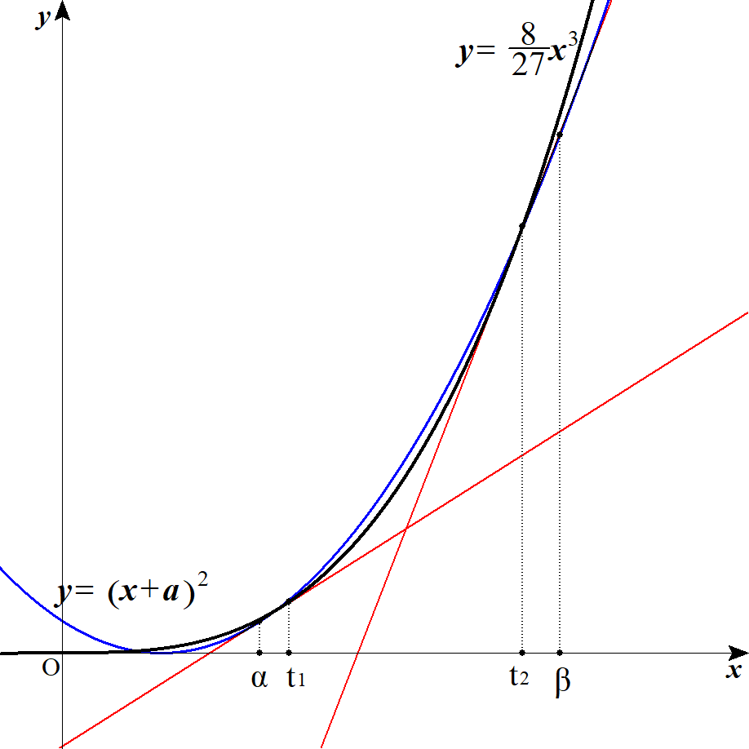
 | ７ |  | (１) |  |  | ３次関数の接線が２次関数に接するとして考える。

 |  |  |  |  |  |  |  |  |  | における接線は |  |  |  |  |  |  |  |  |  | より |  |  |  |  |  |  |  |  |  |  |  |  |  |  |  |  |  |  |  |  |  |  |  | \left(t,\ \frac{8}{\,27\,}t^3\right) |  |  |  |  |  |  |  |  |  |  |  |  | y'=\frac{8}{\ 9\ }x^2

 |  |  |  |  |  |  |  |  |  |  |  |  |  |  |  |  |  |  |  |  |  |  |  |  |  |  |  |  |  |  |  |  |  |  |  |  |  |  |  |  |  |  |  | y=\frac{8}{\ 9\ }t^2x-\frac{16}{\ 27\ }t^3

 |  |  |  |  |  | これが |  |  |  |  |  |  |  | と接することより 連立して |  |  |  |  |  |  |  |  |  |  |  |  |  |  |  |  |  |  |  |  |  |  |  |  |  |  |  |  |  | y=\left(x+a\right)^2
 |  |  |  |  |  |  |  |  |  |  |  |  |  |  |  |  |  |  |  |  |  |  |  |  |  |  |  |  |  |  |  |  |  |  |  |  |  |  |  |  |  |  |  | \left(x+a\right)^2=\frac{8}{\ 9\ }t^2x-\frac{16}{\ 27\ }t^3

 |  |  |  |  |  | まとめると
 |  |  |  |  |  |  |  |  |  |  |  |  |  |  |  |  |  |  |  |  |  | ･･･★ |  |  |  |  |  |  |  |  |  |  |  |  |  |  |  |  |  |  |  |  |  | x^2+2\left(a-\frac{4}{\ 9\ }t^2\right)x+a^2+\frac{16}{\ 27\ }t^3=0

 |  |  |  |  |  | これが重解を持つことから、判別式Ｄとすると

 |  |  |  |  |  |  |  |  |  |  |  |  |  |  |  |  |  |  |  |  |  |  |  |  |  |  |  |  |  |  |  | ◎３次関数と２次関数の共通接線は |  |  |  |  |  |  |  |  |  |  |  | \frac{D}{\ 4\ }=\left(a-\frac{4}{\ 9\ }t^2\right)^2-\left(a^2+\frac{16}{\ 27\ }t^3\right)=0
 |  |  |  |  |  |  |  |  |  |  |  |  |  |  |  |  |  |  |  |  |  |  |  |  |  |  |  |  |  |  |  |  | 接点を３次関数で定め
 |  |  |  |  |  |  |  |  |  |  |  |  |  |  |  |  |  |  |  |  |  |  |  |  |  |  |  |  |  |  |  |  | ２次関数と重解を持つと立式
 |  |  |  |  |  | まとめると

 |  |  |  |  |  |  |  |  |  |  |  |  |  |  |  |  |  |  |  |  |  |  |  |  |  |  |  |  |  |  |  |  |  |  |  |  |  |  |  |  |  |  |  | t^2\left(2t^2-6t-9a\right)=0

 |  |  |  |  |  |  |  | のとき 接線は |  |  |  |  |  | 軸となるので、条件を満たすのは |  |  |  |  |  |  |  |  |  |  |  |  |  |  |  |  |  |  |  |  |  |  |  |  |  |  |  |  |  | t=0

 |  |  |  |  |  |  |  |  |  |  |  |  |  |  | ･･･① |  |  |  |  |  |  |  |  |  |  |  |  |  |  |  |  |  |  |  |  |  |  |  |  |  |  |  |  | 2t^2-6t-9a=0

 |  |  |  |  |  | が |  |  | の異なる２実解を持つことだから、判別式Ｄとすると |  |  |  |  |  |  |  |  |  |  |  |  |  |  |  |  |  |  |  |  |  |  |  |  |  |  |  |  |  |  |  |  |  |  | t\ne 0

 |  |  |  |  |  |  |  |  |  |  |  |  |  |  | かつ |  |  |  |  |  |  |  |  |  |  |  |  |  |  |  |  |  |  |  |  |  |  |  |  |  |  |  |  | \frac{D}{\ 4\ }=9+18a>0 |  |  |  |  |  |  |  |  | -9a\ne 0

 |  |  |  |  |  | (∴) |  |  |  |  |  | かつ |  |  |  |  |  |  |  |  |  |  |  |  |  |  |  |  |  |  |  |  |  |  |  |  |  |  |  |  |  |  |  | a>-\frac{1}{\ 2\ } |  |  |  |  |  |  | a\ne 0

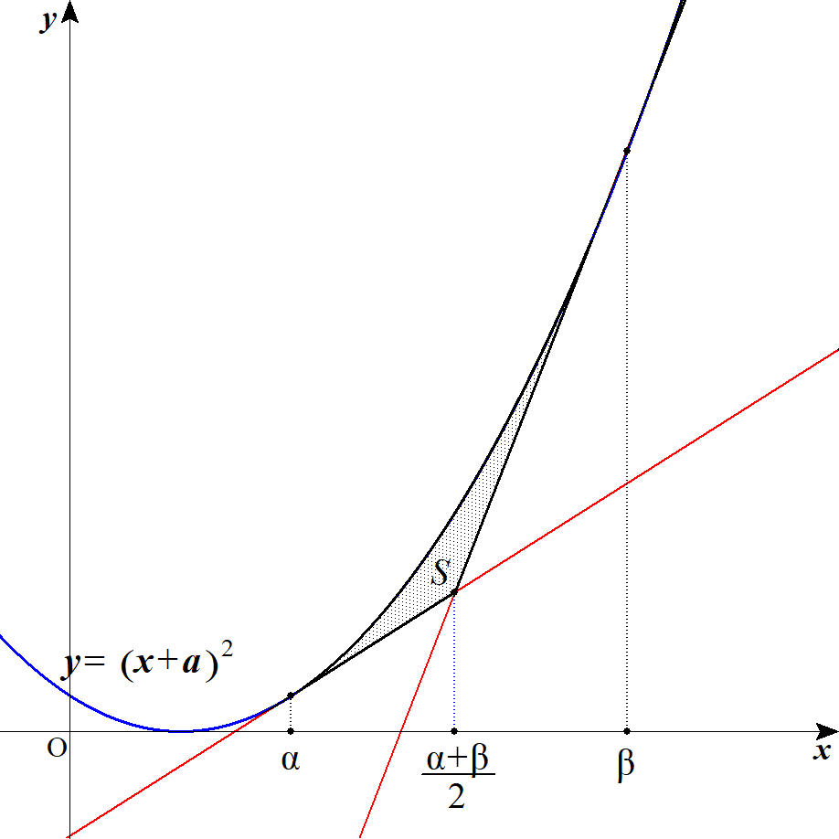
 |  |  | (２) |  |  | 接線と放物線のみ取り出すと右のグラフのようになる。
 |  |  |  |  |  | 接線と放物線に囲まれた部分の面積 |  |  |  |  |  |  |  |  |  |  |  |  | を求めるために
 |  |  |  |  |  |  |  | を求める。 |  |  |  |  |  |  |  |  |  |  |  |  |  |  |  |  |  |  |  |  |  |  |  |  |  |  |  |  |  |  |  |  |  |  |  | \alpha,\ \beta

 |  |  |  |  |  | ここで３次関数の接点の |  |  |  |  |  |  |  |  | 座標 |  |  |  | は①の２実解より |  |  |  |  |  |  |  |  |  |  |  |  |  |  |  |  |  |  |  |  |  |  |  |  | t_1,\ t_2
 |  |  |  |  |  | 解と係数の関係から

 |  |  |  |  |  |  |  |  |  |  |  |  |  |  |  |  |  |  |  |  |  |  |  |  |  |  |  |  |  |  |  |  |  |  |  |  |  |  |  |  |  |  |  | t_1+t_2=3
 |  |  |  |  |  |  |  |  |  |  |  |  |  | ･･･② |  |  |  |  |  |  |  |  |  |  |  |  |  |  |  |  |  |  |  |  |  |  |  |  |  |  |  |  |  | t_1t_2=-\frac{9}{\ 2\ }a

 |  |  |  |  |  | また放物線と接線の接点の |  |  |  |  |  |  |  |  |  | 座標は ★の重解より ★は
 |  |  |  |  |  |  |  |  |  |  |  |  |  |  |  |  |  |  |  |  |  |  |  |  |  |  |  |  |  |  |  |  |  |  |  |  |  |  |  |  |  |  |  | \left\{x+\left(a-\frac{4}{\ 9\ }t^2\right)\right\}^2=0

 |  |  |  |  |  | よって |  |  |  |  |  |  |  |  |  |  |  |  |  |  | ･･･③ |  |  |  |  |  |  |  |  |  |  |  |  |  |  |  |  |  |  |  |  |  |  | \alpha=-a+\frac{4}{\ 9\ }t_1\hspace{0pt}^2,\ \beta=-a+\frac{4}{\ 9\ }t_2\hspace{0pt}^2

 |  |  |  |  |  | これより面積 |  |  |  |  | は
 |  |  |  |  |  |  |  |  |  |  |  |  |  |  |  |  |  |  |  |  |  |  |  |  |  |  |  |  |  |  |  |  |  |  |  |  |  |  |  |  |  |  |  | S=\int_{\alpha}^{\frac{\alpha+\beta}{2}} \left(x-\alpha\right)^2dx+\int_{\frac{\alpha+\beta}{2}}^{\beta} \left(x-\beta\right)^2dx

 |  |  |  |  |  |  |  |  |  |  |  |  |  |  |  |  |  |  |  |  |  |  |  |  |  |  |  |  |  |  |  |  |  |  |  |  |  |  |  |  |  |  |  | =\left[\frac{\left(x-\alpha\right)^3}{3}\right]_{\alpha}^{\frac{\alpha+\beta}{2}}+\left[\frac{\left(x-\beta\right)^3}{3}\right]_{\frac{\alpha+\beta}{2}}^{\beta}=\frac{1}{\ 3\ }\left(\frac{\beta-\alpha}{2}\right)^3+\frac{1}{\ 3\ }\left(\frac{\beta-\alpha}{2}\right)^3

 |  |  |  |  |  |  |  |  |  |  |  |  |  |  |  |  |  |  |  |  |  |  |  |  |  |  |  |  |  |  |  |  |  |  |  |  |  |  |  |  |  |  |  | S=\frac{1}{12}\left(\beta-\alpha\right)^3

 |  |  |  |  |  | ③を代入して
 |  |  |  |  |  |  |  |  |  |  |  |  |  |  |  |  |  |  |  |  |  |  |  |  |  |  |  |  |  |  |  |  |  |  |  |  |  |  |  |  |  |  |  | S=\frac{1}{12}\left\{\frac{4}{\ 9\ }\left(t_2^2-t_1^2\right)\right\}^3=\frac{1}{12}\left(\frac{4}{\ 9\ }\right)^3\left(t_2+t_1\right)^3\left(t_2-t_1\right)^3

 |  |  |  |  |  |  |  |  |  |  |  |  |  |  |  |  |  |  |  |  |  |  |  |  |  |  |  |  |  |  |  |  |  |  |  |  |  |  |  |  |  |  |  | =\frac{1}{12}\left(\frac{4}{\ 9\ }\right)^3\left(t_1+t_2\right)^3\left\{\left(t_1+t_2\right)^2-4t_1t_2\right\}^{\frac{3}{2}}

 |  |  |  |  |  | ②を代入して
 |  |  |  |  |  |  |  |  |  |  |  |  |  |  |  |  |  |  |  |  |  |  |  |  |  |  |  |  |  |  |  |  |  |  |  |  |  |  |  |  |  |  |  | S=\frac{1}{12}\left(\frac{4}{\ 9\ }\right)^3\cdot 3^3\left\{3^2-4\left(-\frac{9}{\ 2\ }a\right)\right\}^{\frac{3}{2}}=\frac{1}{12}\left(\frac{2}{3}\right)^6\cdot 3^3\left(9+18a\right)^{\frac{3}{2}}

 |  |  |  |  |  |  |  |  |  |  |  |  |  |  |  |  |  |  |  |  |  |  |  |  |  |  |  |  |  |  |  |  |  |  |  |  |  |  |  |  |  |  |  | =\frac{16}{3}\left(1+2a\right)^{\frac{3}{2}}

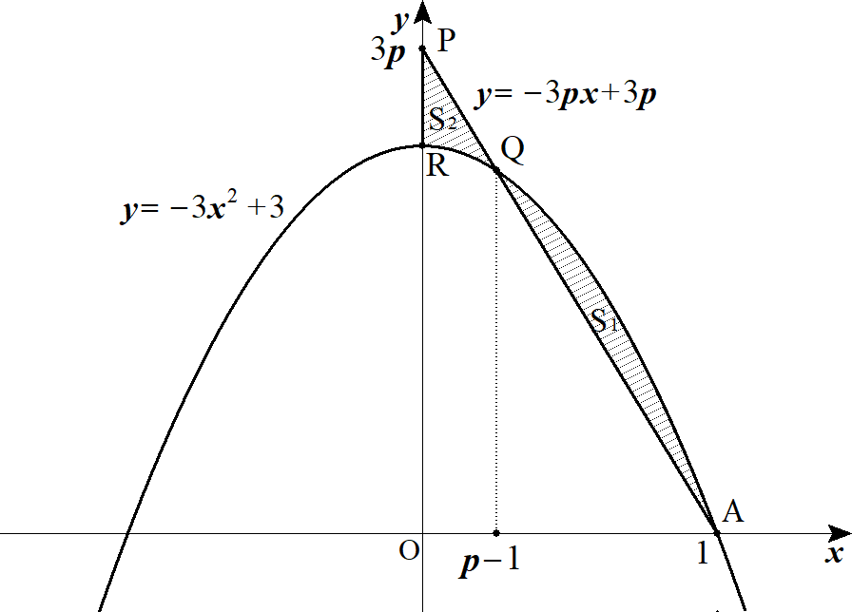
 | ８ |  | (１) |  |  |  | の方程式は |  |  |  |  |  |  |  |  |  |  |  |  |  |  |  |  |  |  |  |  |  |  |  |  |  |  |  |  |  |  |  |  |  |  |  |  | AP | y=-3px+3p

 |  |  |  |  |  |  |  |  |  |  |  |  |  |  |  |  |  |  |  |  |  |  |  |  |  |  |  |  |  |  |  |  |  |  |  |  |  |  |  |  |  |  |  | y=-3x^2+3
 |  |  |  |  |  |  |  |  |  |  |  | の交点の |  |  |  | 座標を求めるため 連立して |  |  |  |  |  |  |  |  |  |  |  |  |  |  |  |  |  |  |  |  |  |  |  |  |  |  |  | y=-3px+3p

 |  |  |  |  |  |  |  |  |  |  |  |  |  |  |  |  |  |  |  |  |  |  |  |  |  |  |  |  |  |  |  |  |  |  |  |  |  |  |  |  |  |  |  | -3x^2+3=-3px+3p

 |  |  |  |  |  |  |  |  |  |  |  |  |  |  |  |  |  |  |  |  |  |  |  |  |  |  |  |  |  |  |  |  |  |  |  |  |  |  |  |  |  |  |  | x^2-px+p-1=0

 |  |  |  |  |  |  |  |  |  |  |  |  |  |  |  |  |  |  |  |  |  |  |  |  |  |  |  |  |  |  |  |  |  |  |  |  |  |  |  |  |  |  |  | (x-1)(x-p+1)=0

 |  |  |  |  |  | (∴) |  |  |  |  |  |  |  |  |  |  |  |  |  |  |  |  |  |  |  |  |  |  |  |  |  |  |  |  |  |  |  |  |  |  |  |  |  | x=1,\ p-1

 |  |  |  |  |  | 題意より |  |  |  |  |  |  |  |  |  |  |  |  |  |  |  |  |  |  |  |  |  |  |  |  |  |  |  |  |  |  |  |  |  |  |  |  |  | 0\leqq p-1<1

 |  |  |  |  |  | (∴) |  |  |  |  |  |  |  |  |  |  |  |  |  |  |  |  |  |  |  |  |  |  |  |  |  |  |  |  |  |  |  |  |  |  |  |  |  | 1\leqq p<2

P
O
A
Q
R
A
A
O
Q
A
 |  |  | (２)
 |  |  |  |  |  |  |  |  |  |  |  |  |  |  |  |  |  |  |  |  |  |  |  |  |  |  |  |  |  |  |  | ◎ | 直線を含む面積はパズルせよ
 |  |  |  |  |  |  |  |  |  |  |  |  | ＋ |  |  |  | － |  |  |  |  | ＋ |  |  |  |  |  |  |  |  |  |  |  |  |  |  |  |  |  |  |  |  |  | S_1+S_2=

 |  |  |  |  |  | よって
 |  |  |  |  |  |  |  |  |  |  |  |  |  |  |  |  |  |  |  |  |  |  |  |  |  |  |  |  |  |  |  |  |  |  |  |  |  |  |  |  |  |  |  | S_1+S_2=\frac{1}{\ 2\ }3p+\int_{p-1}^{1}\left\{x-(p-1)\right\}(x-1)dx\cdot 2-\int_{0}^{1}\left(-3x^2+3\right)dx

 |  |  |  |  |  |  |  |  |  |  |  |  |  |  |  |  |  |  |  |  |  |  |  |  |  |  |  |  |  |  |  |  |  |  |  |  |  |  |  |  |  |  |  | =\frac{3}{\ 2\ }p+\frac{6\left\{1-(p-1)\right\}^3}{6}-\left[-x^3+3x\right]_{0}^{1}

 |  |  |  |  |  |  |  |  |  |  |  |  |  |  |  |  |  |  |  |  |  |  |  |  |  |  |  |  |  |  |  |  |  |  |  |  |  |  |  |  |  |  |  | =\frac{3}{\ 2\ }p+\left(2-p\right)^3-2=-p^3+6p^2-\frac{21}{2}p+6\ \ \ (1\leqq p<2)

 |  |  |  |  |  |  |  |  |  |  |  |  |  |  |  |  |  |  |  |  |  |  |  |  |  |  |  |  |  |  |  | ◎ | ３次式の最小値は微分法で求める
 |  |  |  |  |  |  |  |  |  |  |  |  |  |  |  |  |  |  |  |  |  |  |  | とおく。 |  |  |  |  |  |  |  |  |  |  |  |  |  |  |  |  |  |  |  | f(p)=-p^3+6p^2-\frac{21}{2}p+6\ \ \ (1\leqq p<2)
 |  |  |  |  |  |  |  |  |  |  |  |  |  |  |  |  |  |  |  |  |  |  |  |  |  |  |  |  |  |  |  | x |  |  | 1 |  | … |  |  |  |  | … | 2
 |  |  |  |  |  |  |  |  |  |  |  |  |  |  |  |  |  |  |  |  |  |  |  |  |  |  |  |  |  |  |  |  |  |  |  |  |  |  |  |  |  |  |  | f'(p)=-3p^2+12p-\frac{21}{2}=-3\left(p^2-4p+\frac{7}{\ 2\ }\right)
 |  |  |  |  |  |  |  |  |  |  |  |  |  |  |  |  |  |  |  |  |  |  |  |  |  |  |  |  |  |  |  | f'(x) |  |  |  |  | － |  | 0 |  |  | ＋
 |  |  |  |  |  | よって 求める |  |  |  |  |  | の値は |  |  |  |  |  |  |  |  |  |  |  |  |  |  |  |  |  |  |  |  |  |  |  |  |  |  |  |  |  |  |  | \frac{4-\sqrt{2}}{2}
 |  |  |  |  |  |  |  |  |  |  |  |  |  |  |  |  |  |  |  |  |  |  |  |  |  |  |  |  |  |  |  | f(x)

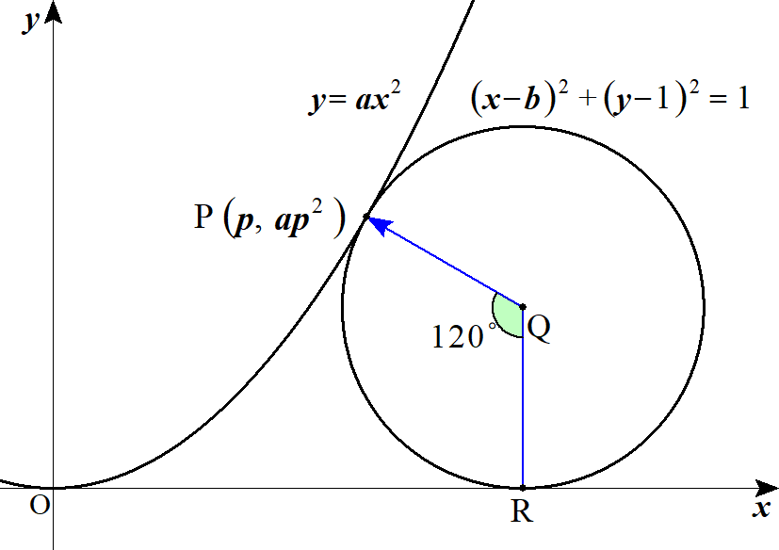
 | ９ |  | (１) |  |  |  |  |  |  |  |  | とかける。 |  |  |  |  |  |  |  |  |  |  |  |  |  |  |  |  |  |  |  |  |  |  |  |  |  |  |  |  |  |  |  | \overrightarrow{QP}=\binom{-\frac{\sqrt{3}}{2}}{\frac{1}{\ 2\ }}

 |  |  |  |  |  |  |  |  |  |  |  | より |  |  |  |  |  |  |  |  |  |  |  |  |  |  |  |  |  |  |  |  |  |  |  |  |  |  |  |  |  |  |  | \overrightarrow{OP}=\overrightarrow{OQ}+\overrightarrow{QP}
 |  |  |  |  |  |  |  |  |  |  |  |  |  |  |  |  |  |  |  |  |  |  |  |  |  |  |  |  |  |  |  |  |  |  |  |  |  |  |  |  |  |  |  | \binom{p}{ap^2}=\binom{b}{1}+\binom{-\frac{\sqrt{3}}{2}}{\frac{1}{\ 2\ }}

 |  |  |  |  |  | (∴) |  |  |  |  |  |  |  | ･･･① |  |  |  |  |  |  |  |  |  |  |  |  |  |  |  |  |  |  |  |  |  |  |  |  |  |  |  |  |  | p=b-\frac{\sqrt{3}}{2}

 |  |  |  |  |  |  |  |  |  |  |  |  |  | ･･･② |  |  |  |  |  |  |  |  |  |  |  |  |  |  |  |  |  | ◎ | 長さと角度(方向)からベクトルに着目せよ |  |  |  |  |  |  |  |  |  |  | ap^2=\frac{3}{\ 2\ }

 |  |  |  |  |  | 次に |  |  | における |  |  |  |  |  |  | の接線を |  |  |  | とすると |  |  |  |  |  |  | より |  |  |  |  |  |  |  |  |  |  |  |  |  |  |  |  | y=ax^2 |  |  | l \perp QP
 |  |  |  |  |  |  | の傾きは |  |  |  |  |  |  | から |  |  |  |  |  |  |  |  |  |  |  |  |  |  |  |  |  |  |  |  |  |  |  |  |  |  |  |  |  | y'=2ax |  |  | 2ap

 |  |  |  |  |  | よって 方向ベクトルは

 |  |  |  |  |  | これより |  |  |  |  |  |  |  |  |  |  |  | よって
 |  |  |  |  |  |  |  |  |  |  |  |  |  |  |  |  |  |  |  |  |  |  |  |  |  | ･･･③ |  |  |  |  |  |  |  |  |  |  |  |  |  |  |  |  |  | \binom{1}{2ap}\cdot \binom{-\frac{\sqrt{3}}{2}}{\frac{1}{\ 2\ }}=0 |  |  |  |  |  |  |  |  |  |  |  |  |  |  |  |  |  |  |  | -\frac{\sqrt{3}}{2}+ap=0

 |  |  |  |  |  | ②，③より |  |  |  |  |  |  |  |  |  |  |  | よって
 |  |  |  |  |  |  |  |  |  |  |  |  |  |  |  |  |  |  |  |  |  |  |  |  |  |  |  |  |  |  |  |  |  |  |  |  |  |  |  |  |  |  |  | \frac{\sqrt{3}}{2}p=\frac{3}{2} |  |  |  |  |  |  |  |  |  |  |  | p=\sqrt{3}
 |  |  |  |  |  |  |  |  |  |  |  |  |  |  |  |  |  | (∴) |  |  |  |  |  |  |  |  |  |  |  |  |  |  |  |  |  |  |  |  |  |  |  |  |  | a=\frac{1}{\ 2\ }

 |  |  |  |  |  | ①より
 |  |  |  |  |  |  |  |  |  |  |  |  |  |  |  |  |  | (∴) |  |  |  |  |  |  |  |  |  |  |  |  |  |  |  |  |  |  |  |  |  |  |  |  |  | \sqrt{3}=b-\frac{\sqrt{3}}{2} |  |  |  |  |  |  |  |  |  |  | b=\frac{3\sqrt{3}}{2}

 |  |  |  |  |  | 以上より
 |  |  |  |  |  |  |  |  |  |  |  |  |  |  |  |  |  |  |  |  |  |  |  |  |  |  |  |  |  |  |  |  |  |  |  |  |  |  |  |  |  |  |  | a=\frac{1}{\ 2\ },\ b=\frac{3\sqrt{3}}{2}

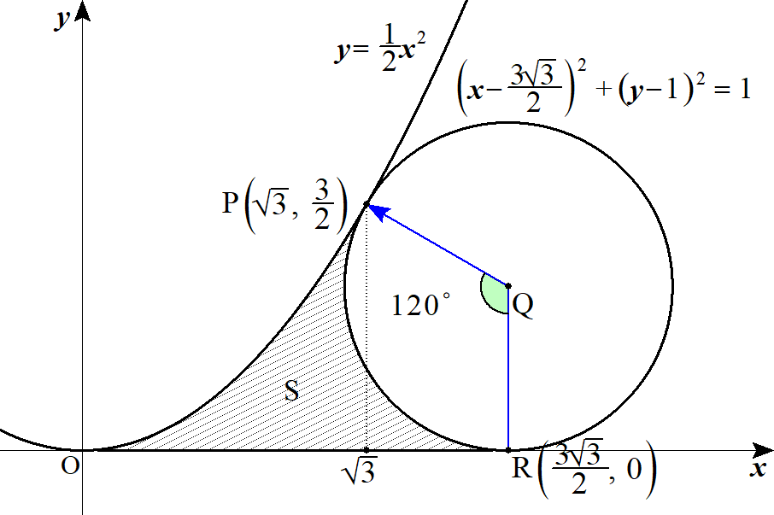
 |  |  | (２) |  |  | 求める面積 |  |  |  |  | は

 |  |  |  |  |  |  |  |  |  |  |  |  |  | ＋ |  |  |  | － |  |  |  |  |  |  |  |  |  |  |  |  |  |  |  |  |  |  |  |  |  |  |  |  |  | S=

 |  |  |  |  |  | よって
 |  |  |  |  |  |  |  |  |  |  |  |  |  |  |  |  |  |  |  |  |  |  |  |  |  |  |  |  |  |  |  |  |  |  |  |  |  |  |  |  |  |  |  | S=\int_0^{\sqrt{3}}\frac{1}{\ 2\ }x^2 dx+\left(1+\frac{3}{\ 2\ }\right)\cdot \frac{\sqrt{3}}{\ 2\ }\cdot \frac{1}{\ 2\ }-\pi\cdot \frac{120^\circ}{360^\circ}

 |  |  |  |  |  |  |  |  |  |  |  |  |  |  |  |  |  |  |  |  |  |  |  |  |  |  |  |  |  |  |  |  |  |  |  |  |  |  |  |  |  |  |  | =\frac{\sqrt{3}}{\ 2\ }+\frac{5\sqrt{3}}{\ 8\ }-\frac{\pi}{\ 3\ }=\frac{9\sqrt{3}}{\ 8\ }-\frac{\pi}{\ 3\ }
 |  |  |  |  |  |  |  |  |  |  |  |  |  |  |  |  |  |  |  |  |  |  |  |  |  |  |  |  |  |  |  | ◎ | 扇形を含む面積はパズルせよ

 | １０ |  |  |  |  |  |  |  |  |  |  |  |  |  |  |  |  |  |  |  |  |  |  |  |  |  |  |  |  |  |  |  |  |  |  |  |  |  |  |  |  |  |  | C:\ y=x^3-3a^2x\ \ \ (a\geqq 0)

 |  |  |  |  |  |  |  |  |  |  |  |  |  |  |  |  |  |  |  | より |  |  |  |  |  |  |  |  |  |  |  |  |  |  |  |  |  |  |  |  |  |  |  | y'=3x^2-3a^2=3(x-a)(x+a)

 |  |  |  |  |  |  | の概形は
 |  |  |  |  |  |  |  |  |  |  | のとき |  |  |  |  |  |  |  |  |  |  |  | のとき |  |  |  |  |  |  |  |  |  |  |  |  |  |  |  |  |  |  |  |  | a>0 |  | a=0
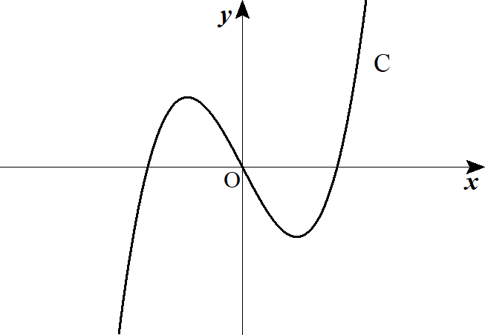
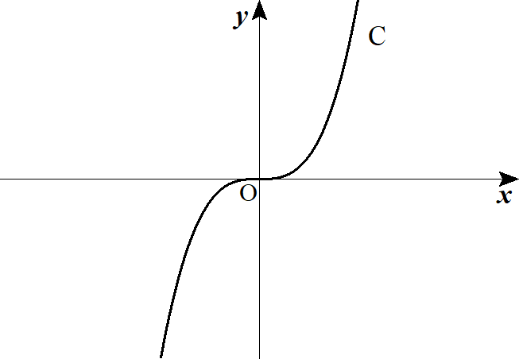

 |  |  |  |  |  | また |  |  |  |  |  |  | の概形は |  |  |  |  |  |  |  |  |  |  |  |  |  |  |  |  |  |  |  |  |  |  |  |  |  |  |  |  |  |  | |x|+|y|=2
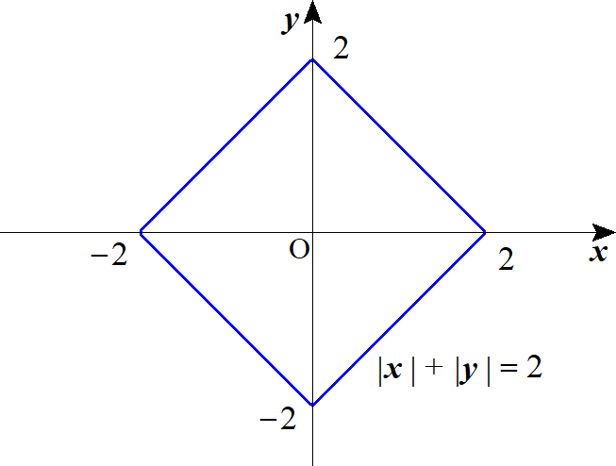

 |  |  |  |  |  |  |  |  |  |  |  |  |  |  |  |  |  |  |  |  |  |  |  |  |  |  |  |  |  |  |  | ◎ | 共有点の個数が変化するときに着目せよ

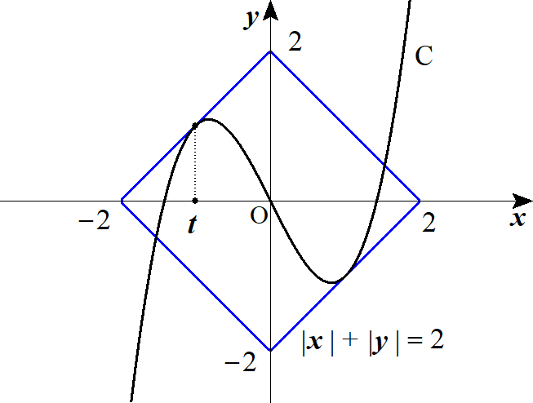
 |  |  |  |  |  | 次に |  |  |  |  |  |  |  |  |  |  |  |  |  |  |  |  |  |  |  |  |  |  |  |  |  |  |  |  |  |  |  |  |  |  |  |  |  | C:\ y=x^3-3a^2x
 |  |  |  |  |  |  |  |  |  |  |  |  |  |  |  |  | が接するときを考える。 |  |  |  |  |  |  |  |  |  |  |  |  |  |  |  |  |  |  |  |  |  |  |  |  |  |  | y=x+2

 |  |  |  |  |  |  | と |  |  |  |  | が |  |  |  |  |  |  | で接するとき |  |  |  |  |  |  |  |  |  |  |  |  |  |  |  |  |  |  |  |  |  |  |  |  | y=x+2 |  | x=t\ \ (t<0)

 |  |  |  |  |  |  |  |  |  |  |  |  |  |  |  |  |  |  |  |  |  |  |  |  |  |  |  | ･･･① |  |  |  |  |  |  |  |  |  |  |  |  |  |  |  | t^3-3a^2t=t+2 |  |  |  |  | \iff |  |  |  | t^3-\left(3a^2+1\right)t-2=0
 |  |  |  |  |  |  |  |  |  |  |  |  |  |  |  |  |  |  |  |  |  |  |  |  |  |  |  | ･･･② |  |  |  |  |  |  |  |  |  |  |  |  |  |  |  | 3t^2-3a^2=1 |  |  |  |  |  |  |  |  | 3t^2=3a^2+1

 |  |  |  |  |  | ②より
 |  |  |  |  |  |  |  |  |  |  |  |  |  |  | (∴) |  |  |  |  |  |  |  |  |  |  |  |  |  |  |  |  |  |  |  |  |  |  |  |  |  |  |  |  | t^2=\frac{3a^2+1}{3} |  |  |  |  |  |  |  | t=-\sqrt{\frac{3a^2+1}{3}}\ \ \ (\because t<0)

 |  |  |  |  |  | ①に代入して

 |  |  |  |  |  |  |  |  |  |  |  |  |  |  |  |  |  |  |  |  |  |  |  |  |  |  |  |  |  |  |  |  |  |  |  |  |  |  |  |  |  |  |  | -\frac{3a^2+1}{3}\sqrt{\frac{3a^2+1}{3}}+\left(3a^2+1\right)\sqrt{\frac{3a^2+1}{3}}-2=0

 |  |  |  |  |  |  |  |  |  |  |  |  |  |  |  |  |  |  |  |  |  |  |  |  |  |  |  |  |  |  |  |  |  |  |  |  |  |  |  |  |  |  |  | \frac{2}{\ 3\ }\left(3a^2+1\right)\sqrt{\frac{3a^2+1}{3}}=2

 |  |  |  |  |  | 左辺は実数であることより、カッコ内は１でなければならない。
 |  |  |  |  |  | よって
 |  |  |  |  |  |  |  |  |  |  |  |  |  |  |  |  |  |  | (∴) |  |  |  |  |  |  |  |  |  |  |  |  |  |  |  |  |  |  |  |  |  |  |  |  | \frac{3a^2+1}{3}=1 |  |  |  |  |  |  | a^2=\frac{2}{\ 3\ } |  |  |  |  |  |  | a=\frac{\sqrt{6}}{\ 3\ }\ \ \ (\because a>0)

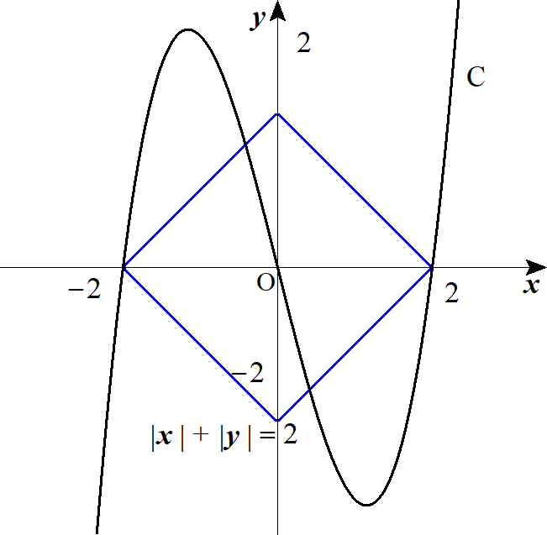
 |  |  |  |  |  | 次に |  |  | が |  |  |  | を通るとき |  |  |  |  |  |  |  |  |  |  |  |  |  |  |  |  |  |  |  |  |  |  |  |  |  |  |  |  |  |  | (-2,\ 0)
 |  |  |  |  |  |  | に |  |  |  | を代入して |  |  |  |  |  |  |  |  |  |  |  |  |  |  |  |  |  |  |  |  |  |  |  |  |  |  |  |  |  |  |  |  | (-2,\ 0)
 |  |  |  |  |  |  |  |  |  |  |  |  |  |  |  |  | (∴) |  |  |  |  |  |  |  |  |  |  |  |  |  |  |  |  |  |  |  |  |  |  |  |  |  |  | 0=-8+6a^2 |  |  |  | a=\frac{2\sqrt{3}}{3}\ \ \ (\because a \geqq 0)

 |  |  |  |  |  | 以上より
 |  |  |  |  |  |  |  |  |  |  |  |  |  | のとき ２個 |  |  |  |  |  |  |  |  |  |  |  |  |  |  |  |  |  |  |  |  |  |  |  |  |  |  |  |  |  | 0\leqq a<\frac{\sqrt{6}}{3}

 |  |  |  |  |  |  |  |  |  |  |  |  |  | のとき ４個 |  |  |  |  |  |  |  |  |  |  |  |  |  |  |  |  |  |  |  |  |  |  |  |  |  |  |  |  |  | a=\frac{\sqrt{6}}{3}

 |  |  |  |  |  |  |  |  |  |  |  |  |  | のとき ６個 |  |  |  |  |  |  |  |  |  |  |  |  |  |  |  |  |  |  |  |  |  |  |  |  |  |  |  |  |  | \frac{\sqrt{6}}{3}<a<\frac{2\sqrt{3}}{3}

 |  |  |  |  |  |  |  |  |  |  |  |  |  | のとき ４個 |  |  |  |  |  |  |  |  |  |  |  |  |  |  |  |  |  |  |  |  |  |  |  |  |  |  |  |  |  | a=\frac{2\sqrt{3}}{3}

 |  |  |  |  |  |  |  |  |  |  |  |  |  | のとき ２個 |  |  |  |  |  |  |  |  |  |  |  |  |  |  |  |  |  |  |  |  |  |  |  |  |  |  |  |  |  | a>\frac{2\sqrt{3}}{3}

 | １１ |  |  |  |  |  |  |  |  |  |  |  |  |  |  |  |  |  |  |  |  |  |  |  |  |  |  |  |  |  |  |  |  |  |  |  |  |  |  |  |  |  |  | f(x)=ax^2+bx+c

 |  |  |  |  |  | 条件(Ａ) より

 |  |  |  |  |  |  |  |  |  |  |  |  |  |  |  |  | ･･･① |  |  |  |  |  |  |  |  |  |  |  |  |  |  |  |  |  |  |  |  |  |  |  |  |  |  | f(-1)=a-b+c=-1
 |  |  |  |  |  |  |  |  |  |  |  |  |  |  |  |  | ･･･② |  |  |  |  |  |  |  |  |  |  |  |  |  |  |  |  |  |  |  |  |  |  |  |  |  |  | f(1)=a+b+c=1

 |  |  |  |  |  | ②－①より

 |  |  |  |  |  |  |  |  |  |  |  |  | (∴) |  |  |  |  |  |  |  |  |  |  |  |  |  |  |  |  |  |  |  |  |  |  |  |  |  |  |  |  |  |  | 2b=2 |  | b=1

 |  |  |  |  |  | このとき
 |  |  |  |  |  |  |  |  |  |  |  |  | (∴) |  |  |  |  |  |  |  |  |  |  |  |  |  |  |  |  |  |  |  |  |  |  |  |  |  |  |  |  |  |  | a+c=0 |  | c=-a

 |  |  |  |  |  | よって
 |  |  |  |  |  |  |  |  |  |  |  |  |  |  |  |  |  |  |  |  |  |  |  |  |  |  |  |  |  |  |  |  |  |  |  |  |  |  |  |  |  |  |  | f(x)=ax^2+x-a
 |  |  |  |  |  |  |  |  |  |  |  |  |  | から |  |  |  |  |  |  |  |  |  |  |  |  |  |  |  |  |  |  |  |  |  |  |  |  |  |  |  |  |  | f'(x)=2ax+1

 |  |  |  |  |  |  |  |  |  |  |  |  |  |  |  |  |  |  |  |  |  |  |  |  |  |  |  |  |  |  |  |  |  |  |  |  |  |  |  |  |  |  |  | I=\int_{-1}^{1}\left(f'(x)\right)^2 dx=\int_{-1}^{1}\left(4a^2x^2+4ax+1\right)dx

 |  |  |  |  |  |  |  |  |  |  |  |  |  |  |  |  |  |  |  |  |  |  |  |  |  |  |  |  |  |  |  |  |  |  |  |  |  |  |  |  |  |  |  | =\left[\frac{4}{\ 3\ }a^2x^3+2ax^2+x\right]_{-1}^{1}=\frac{8}{\ 3\ }a^2+2

 |  |  |  |  |  |  |  |  |  |  |  |  |  |  |  |  |  |  |  |  |  |  |  |  |  |  |  |  |  |  |  |  |  |  |  |  |  |  |  |  |  |  |  | I=\frac{8}{\ 3\ }a^2+2

 |  |  |  |  |  | これより |  |  |  | のとり得る値を考える。
 |  |  |  |  |  | 条件(Ｂ) より

 |  |  |  |  |  |  |  |  |  |  |  |  |  |  |  |  |  |  |  |  |  |  |  |  |  |  |  |  |  |  |  |  |  |  |  |  |  |  |  |  |  |  |  | f(x)\leqq 3x^2-1
 |  |  |  |  |  |  |  |  |  |  |  |  |  |  |  |  |  |  |  |  |  |  |  |  |  |  |  |  |  |  |  |  |  |  |  |  |  |  |  |  |  |  |  | ax^2+x-a\leqq 3x^2-1

 |  |  |  |  |  |  |  |  |  |  |  |  |  |  |  |  |  |  |  |  |  |  |  |  |  |  |  |  |  |  |  |  |  |  |  |  |  |  |  |  |  |  |  | (a-3)x^2+x+1-a\leqq 0

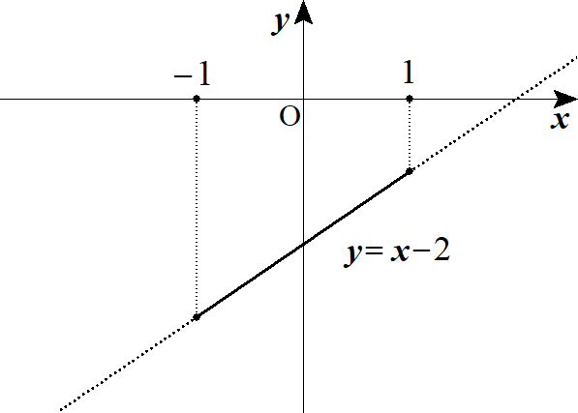
 |  |  |  |  |  |  |  |  |  |  |  |  |  |  |  |  | とおくと |  |  |  |  |  |  |  |  |  |  |  |  |  |  |  |  |  |  |  |  |  |  |  |  |  |  | g(x)=(a-3)x^2+x+(1-a)
 |  |  |  |  |  |  |  |  |  | において |  |  |  |  |  |  | となる |  |  |  | を考えればよい。 |  |  |  |  |  |  |  |  |  |  |  |  |  |  |  |  |  |  |  |  |  |  | -1\leqq x\leqq 1 |  |  |  |  |  | g(x)\leqq 0

 |  |  |  |  |  | １゜ |  |  |  |  |  |  | つまり |  |  |  |  | のとき |  |  |  |  |  |  |  |  |  |  |  |  |  |  |  |  |  |  |  |  |  |  |  |  |  | a-3=0 |  | a=3
 |  |  |  |  |  |  |  |  |  |  |  |  |  |  |  |  |  |  |  |  |  |  |  |  |  |  |  |  |  |  |  |  |  |  |  |  |  |  |  |  |  |  |  | g(x)=x-2

 |  |  |  |  |  |  |  |  |  |  |  |  |  |  |  |  | より |  |  |  |  |  | であるから成り立つ。 |  |  |  |  |  |  |  |  |  |  |  |  |  |  |  |  |  |  |  |  | g(-1)=-3,\ g(1)=-1 |  |  |  |  |  |  | g(x)\leqq 0

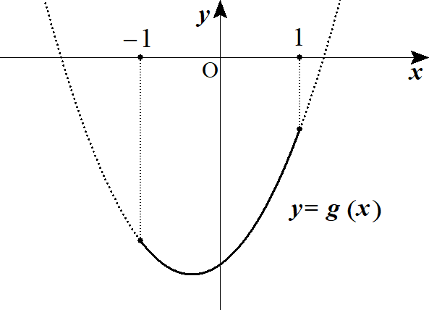
 |  |  |  |  |  | ２゜ |  |  |  |  |  |  | つまり |  |  |  |  | のとき |  |  |  |  |  |  |  |  |  |  |  |  |  |  |  |  |  |  |  |  |  |  |  |  |  | a-3>0 |  | a>3
 |  |  |  |  |  |  |  |  |  |  |  |  |  |  |  |  | より |  |  |  |  |  | であるから成り立つ。 |  |  |  |  |  |  |  |  |  |  |  |  |  |  |  |  |  |  |  |  | g(-1)=-3,\ g(1)=-1 |  |  |  |  |  |  | g(x)\leqq 0

 |  |  |  |  |  | ３゜ |  |  |  |  |  |  | つまり |  |  |  |  | のとき |  |  |  |  |  |  |  |  |  |  |  |  |  |  |  |  |  |  |  |  |  |  |  |  |  | a-3<0 |  | a<3
 |  |  |  |  |  |  |  |  |  |  |  |  |  |  |  |  |  |  |  |  |  |  |  |  |  |  |  |  |  |  |  |  |  |  |  |  |  |  |  |  |  |  |  | g(x)=(a-3)\left(x^2+\frac{1}{a-3}x\right)+1-a

 |  |  |  |  |  |  |  |  |  |  |  |  |  |  |  |  |  |  |  |  |  |  |  |  |  |  |  |  |  |  |  |  |  |  |  |  |  |  |  |  |  |  |  | =(a-3)\left(x+\frac{1}{2(a-3)}\right)^2-\frac{1}{4\left(a-3\right)^2}+1-a

 |  |  |  |  |  |  |  | よって 頂点 |  |  |  |  |  |  |  |  |  |  |  |  |  |  |  |  |  |  |  |  |  |  |  |  |  |  |  |  |  |  |  |  |  |  |  | \left(-\frac{1}{2(a-3)},\ -\frac{1}{4\left(a-3\right)^2}+1-a\right)

 |  |  |  |  |  |  |  | 軸について |  |  |  |  |  |  |  | より |  |  |  |  |  |  |  |  |  |  |  |  |  |  |  |  |  |  |  |  |  |  |  |  |  |  |  | a-3<0 |  | -\frac{1}{2(a-3)}>0

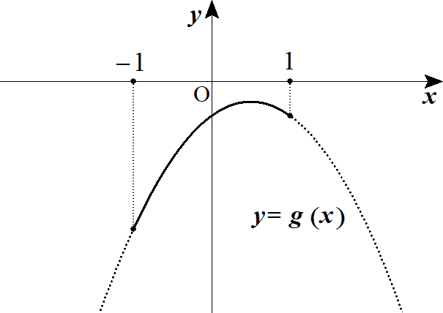
 |  |  |  |  |  |  |  | (ⅰ) |  |  |  |  |  |  |  |  |  | つまり |  |  |  |  |  | のとき |  |  |  |  |  |  |  |  |  |  |  |  |  |  |  |  |  |  |  | 0<-\frac{1}{2(a-3)}\leqq 1 |  |  |  |  |  |  |  |  |  | a\leqq \frac{5}{\ 2\ }

 |  |  |  |  |  |  |  |  |  |  |  |  | となるのは 頂点の |  |  |  |  |  |  |  | 座標： |  |  |  |  |  |  |  |  |  |  |  |  |  |  |  |  |  |  |  |  |  |  | g(x)\leqq 0 |  |  |  |  | -\frac{1}{4\left(a-3\right)^2}+1-a\leqq 0

 |  |  |  |  |  |  |  |  |  |  |  |  |  |  |  |  |  |  |  |  |  |  |  |  |  |  |  |  |  |  |  |  |  |  |  |  |  |  |  |  |  |  |  | 4a^2-16a+13\leqq 0
 |  |  |  |  |  |  |  |  |  | これと |  |  |  |  |  | を合わせて |  |  |  |  |  |  |  |  |  |  |  |  |  |  |  |  |  |  |  |  |  |  |  |  |  |  |  | a\leqq \frac{5}{\ 2\ } |  |  |  |  |  |  |  |  | \frac{4-\sqrt{3}}{2}\leqq a \leqq \frac{5}{\ 2\ }

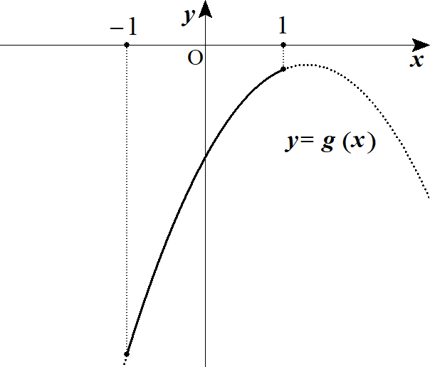
 |  |  |  |  |  |  |  | (ⅱ) |  |  |  |  |  |  |  |  |  | つまり |  |  |  |  |  |  |  |  |  |  |  |  |  |  |  |  |  |  |  |  |  |  |  |  |  | -\frac{1}{2(a-3)}\geqq 1 |  |  |  |  |  |  |  |  | a\geqq \frac{5}{\ 2\ }

 |  |  |  |  |  |  |  |  |  |  |  | と合わせて |  |  |  |  |  |  |  |  | のとき |  |  |  |  |  |  |  |  |  |  |  |  |  |  |  |  |  |  |  |  |  |  | a<3 |  | \frac{5}{\ 2\ }\leqq a<3
 |  |  |  |  |  |  |  |  |  |  |  |  |  | より成り立つ。 |  |  |  |  |  |  |  |  |  |  |  |  |  |  |  |  |  |  |  |  |  |  |  |  |  |  |  |  |  | g(1)=-1

 |  |  |  |  |  | 以上より
 |  |  |  |  |  |  |  | １゜２゜ より |  |  |  |  |  |  |  |  |  |  |  |  |  |  |  |  |  |  |  |  |  |  |  |  |  |  |  |  |  |  |  |  |  |  |  | a\geqq 3

 |  |  |  |  |  |  |  | ３゜(ⅰ) より |  |  |  |  |  |  |  |  |  |  |  |  |  |  |  |  |  |  |  |  |  |  |  |  |  |  |  |  |  |  |  |  |  |  |  | \frac{4-\sqrt{3}}{2}\leqq a\leqq \frac{5}{\ 2\ }

 |  |  |  |  |  |  |  | ３゜(ⅱ) より |  |  |  |  |  |  |  |  |  |  |  |  |  |  |  |  |  |  |  |  |  |  |  |  |  |  |  |  |  |  |  |  |  |  |  | \frac{5}{\ 2\ }\leqq a<3

 |  |  |  |  |  | これらを合わせて a のとり得る値は |  |  |  |  |  |  |  |  |  |  |  |  |  |  |  |  |  |  |  |  |  |  |  |  |  |  |  |  |  |  |  |  |  |  |  |  |  | a\geqq \frac{4-\sqrt{3}}{2}

 |  |  |  |  |  | ここで |  |  |  |  |  |  |  | より |  |  |  |  |  |  |  |  | から |  |  |  |  |  |  |  |  |  |  |  |  |  |  |  |  |  |  |  |  | I=\frac{8}{\ 3\ }a^2+2 |  |  |  |  |  |  |  |  | a^2\geqq \left(\frac{4-\sqrt{3}}{2}\right)^2

 |  |  |  |  |  |  |  |  |  |  |  |  |  |  |  |  |  |  |  |  |  |  |  |  |  |  |  |  |  |  |  |  |  |  |  |  |  |  |  |  |  |  |  | I\geqq \frac{8}{\ 3\ }\left(\frac{4-\sqrt{3}}{2}\right)^2+2=\frac{44-16\sqrt{3}}{3}

 |  |  |  |  |  | (∴) |  |  |  |  |  |  |  |  |  |  |  |  |  |  |  |  |  |  |  |  |  |  |  |  |  |  |  |  |  |  |  |  |  |  |  |  |  | I\geqq \frac{44-16\sqrt{3}}{3}

 |  |  |  |  |  |  |  |  |  |  |  |  |  |  |  |  |  |  |  |  |  |  |  |  |  |  |  |  |  |  |  | ◎ | (参考) |  |  | 積分方程式
 |  |  |  |  |  |  |  |  |  |  |  |  |  |  |  |  |  |  |  |  |  |  |  |  |  |  |  |  |  |  |  |  | ・ | 定数区間は文字でおけ
 |  |  |  |  |  |  |  |  |  |  |  |  |  |  |  |  |  |  |  |  |  |  |  |  |  |  |  |  |  |  |  |  | ・ | 変数区間は微分せよ
 |  |  |  |  |  |  |  |  |  |  |  |  |  |  |  |  |  |  |  |  |  |  |  |  |  |  |  |  |  |  |  |  | ・ |  | に都合のよい値を代入せよ
 |  |  |  |  |  |  |  |  |  |  |  |  |  |  |  |  |  |  |  |  |  |  |  |  |  |  |  |  |  |  |  |  | ・ | 元の変数 |  |  |  | は |  | からつまみ出せ

 | １２ |  |  |  |  |  |  |  |  |  |  |  |  |  |  |  |  |  |  |  |  |  |  |  |  |  |  |  |  |  |  |  |  |  |  |  |  |  |  |  |  |  |  | \int_0^x f(y)dy+\int_0^1 \left(x+y\right)^2f(y)dy=x^2+C

 |  |  |  |  |  |  |  |  |  |  |  |  |  |  |  |  |  |  |  |  |  |  |  |  |  |  |  |  |  | ･･･★ |  |  | ◎ | 元の変数 |  |  |  | は |  | からつまみ出せ |  |  |  | \int_0^x f(y)dy+x^2\int_0^1 f(y)dy+2x\int_0^1 yf(y)dy+\int_0^1 y^2f(y)dy=x^2+C

 |  |  |  |  |  |  |  |  |  |  |  |  |  |  |  |  |  |  |  |  |  |  |  |  |  |  |  |  |  |  |  |  | ◎ | 定数区間は文字でおけ |  |  |  |  |  |  |  |  |  | s=\int_0^1 f(y)dy,\ t=\int_0^1 yf(y)dy,\ u=\int_0^1 y^2f(y)dy
 |  |  |  |  |  |  |  |  |  |  |  |  |  |  |  |  |  |  |  |  |  |  |  |  | とおくと

 |  |  |  |  |  |  |  |  |  |  |  |  |  |  |  |  |  |  |  |  |  |  |  |  |  |  |  |  |  |  |  |  |  |  |  |  |  |  |  |  |  |  |  | \int_0^x f(y)dy+sx^2+2tx+u=x^2+C

 |  |  |  |  |  | 両辺 x で微分して |  |  |  |  |  |  |  |  |  |  |  |  |  |  |  |  |  |  |  |  |  |  |  |  |  |  | ◎ | 変数区間は微分せよ

 |  |  |  |  |  |  |  |  |  |  |  |  |  |  |  |  |  |  |  |  |  |  |  |  |  |  |  |  |  |  |  |  |  |  |  |  |  |  |  |  |  |  |  | f(x)+2sx+2t=2x

 |  |  |  |  |  | (∴) |  |  |  |  |  |  |  |  |  |  | ･･･①

 |  |  |  |  |  | ここで

 |  |  |  |  |  |  |  |  |  |  |  |  |  |  |  |  |  |  |  |  |  |  |  |  |  |  |  |  |  |  |  |  |  |  |  |  |  |  |  |  |  |  |  | s=\int_0^1 f(y)dy=\int_0^1 \left\{2(1-s)y-2t\right\}dy=\left[(1-s)y^2-2ty\right]_0^1

 |  |  |  |  |  |  |  |  |  |  |  |  |  |  |  |  |  |  |  |  |  |  |  |  |  |  |  |  |  |  |  |  |  |  |  |  |  |  |  |  |  |  |  | s=1-s-2t

 |  |  |  |  |  | (∴) |  |  |  |  |  |  | ･･･② |  |  |  |  |  |  |  |  |  |  |  |  |  |  |  |  |  |  |  |  |  |  |  |  |  |  |  |  |  |  | 2s=1-2t

 |  |  |  |  |  | また
 |  |  |  |  |  |  |  |  |  |  |  |  |  |  |  |  |  |  |  |  |  |  |  |  |  |  |  |  |  |  |  |  |  |  |  |  |  |  |  |  |  |  |  | t=\int_0^1 yf(y)dy=\int_0^1 \left\{2(1-s)y^2-2ty\right\}dy=\left[\frac{2}{\ 3\ }(1-s)y^3-ty^2\right]_0^1

 |  |  |  |  |  |  |  |  |  |  |  |  |  |  |  |  |  |  |  |  |  |  |  |  |  |  |  |  |  |  |  |  |  |  |  |  |  |  |  |  |  |  |  | t=\frac{2}{\ 3\ }(1-s)-t

 |  |  |  |  |  | (∴) |  |  |  |  |  |  |  | ･･･③ |  |  |  |  |  |  |  |  |  |  |  |  |  |  |  |  |  |  |  |  |  |  |  |  |  |  |  |  |  | 2t=\frac{2}{\ 3\ }(1-s)

 |  |  |  |  |  | ②，③より |  |  |  |  |  |  |  |  |  |  |  |  |  |  |  |  |  |  |  |  |  |  |  |  |  |  |  |  |  |  |  |  |  |  |  |  |  | s=\frac{1}{\ 4\ },\ t=\frac{1}{\ 4\ }

 |  |  |  |  |  | ①に代入して

 |  |  |  |  |  |  |  |  |  |  |  |  |  |  |  |  |  |  |  | (∴) |  |  |  |  |  |  |  |  |  |  |  |  |  |  |  |  |  |  |  |  |  |  |  | f(x)=2\left(1-\frac{1}{\ 4\ }\right)x-\frac{1}{\ 2\ } |  |  |  |  |  |  |  |  |  |  |  |  |  |  |  |  |  | f(x)=\frac{3}{\ 2\ }x-\frac{1}{\ 2\ }

 |  |  |  |  |  | また ★で |  |  |  |  |  | として |  |  |  |  |  |  |  |  |  |  |  |  |  |  |  |  |  |  |  |  | ◎ |  | に都合のよい値を代入せよ |  |  |  |  |  |  |  |  | x=0

 |  |  |  |  |  |  |  |  |  |  |  |  |  |  |  |  |  |  |  |  |  |  |  |  |  |  |  |  |  |  |  |  |  |  |  |  |  |  |  |  |  |  |  | \int_0^1 y^2f(y)dy=C

 |  |  |  |  |  | (∴) |  |  |  |  |  |  |  |  |  |  |  |  |  |  |  |  |  |  |  |  |  |  |  |  |  |  |  |  |  |  |  |  |  |  |  |  |  | C=\int_0^1 y^2\left(\frac{3}{\ 2\ }y-\frac{1}{\ 2\ }\right)dy=\left[\frac{3}{\ 8\ }y^4-\frac{1}{\ 6\ }y^3\right]_0^1=\frac{5}{\,24\,}

 |  |  |  |  | ２． |  | 通過領域・予選決勝法・対称式

 | １ |  |  |  |  |  |  |  |  |  |  |  |  |  |  |  |  |  |  |  |  |  |  |  |  |  |  |  |  |  |  |  |  |  |  |  |  |  |  |  |  |  |  | A\left(\frac{2\left(t^2+t+1\right)}{3(t+1)},\ -2\right),\ B\left(\frac{2t}{\ 3\ },\ -2t\right)

 |  |  |  |  |  | 直線AB の傾きは |  |  |  |  |  |  |  |  |  |  |  |  |  |  |  |  |  |  |  |  |  |  |  |  |  |  |  |  |  |  |  |  |  |  |  |  |  | \frac{-2-(-2t)}{\dfrac{2\left(t^2+t+1\right)}{3(t+1)}-\dfrac{2t}{\ 3\ }}=3\left(t^2-1\right)

 |  |  |  |  |  | 直線AB は |  |  |  |  |  |  |  |  |  |  |  |  |  |  |  |  |  |  |  |  |  |  |  |  |  |  |  |  |  |  |  |  |  |  |  |  |  | y-(-2t)=3\left(t^2-1\right)\left(x-\frac{2t}{\ 3\ }\right)

 |  |  |  |  |  | よって |  |  |  |  |  |  |  |  |  |  |  |  |  |  |  |  |  |  |  |  |  |  |  |  |  |  |  |  |  |  |  |  |  |  |  |  |  | y=3\left(t^2-1\right)x-2t^3\ \ \ (0\leqq t\leqq 1)

 |  |  |  |  |  |  |  | で固定し、t を |  |  |  |  |  |  |  |  |  | で動かしたとき y のとり得る値の範囲を考える。 |  |  |  |  |  |  |  |  |  |  |  |  |  |  |  |  |  |  |  |  |  |  |  |  |  | x=x_0 |  | 0\leqq t \leqq 1

 |  |  |  |  |  |  |  |  |  |  |  |  |  |  |  |  |  |  |  |  |  |  |  |  |  |  |  |  |  |  |  |  |  |  |  |  |  |  |  |  |  |  |  | y=3\left(t^2-1\right)x_0-2t^3

 |  |  |  |  |  |  |  |  |  |  |  |  |  |  |  |  |  |  |  |  |  |  |  |  |  |  |  |  |  |  |  |  |  |  |  |  |  |  |  |  |  |  |  | =-2t^3+3x_0t^2-3x_0

 |  |  |  |  |  |  |  |  |  |  |  |  |  |  |  | とおくと |  |  |  |  |  |  |  |  |  |  |  |  |  |  |  | ◎ | 通過領域は x を固定し t を動かせ |  |  |  |  |  |  |  |  |  |  | f(t)=-2t^3+3x_0t^2-3x_0

 |  |  |  |  |  | よって |  |  |  |  |  |  | で |  |  |  |  |  |  |  |  |  |  |  |  |  |  |  |  |  |  |  |  |  |  |  |  |  |  |  |  |  |  | t=0,\ x_0 |  |  |  | f'(t)=0

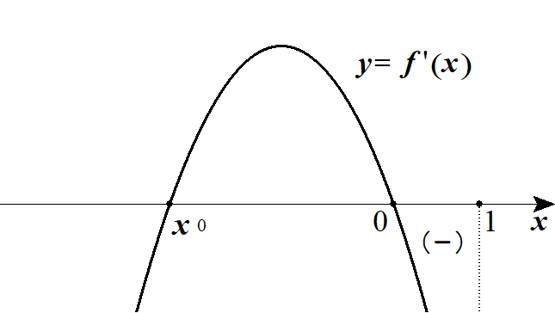
 |  |  |  |  |  | １゜ |  |  |  |  | のとき |  |  |  |  |  |  |  |  |  |  |  |  |  |  |  |  |  |  |  |  |  |  |  |  |  |  |  |  |  |  |  |  | x_0\leqq 0
 |  |  |  |  |  |  |  |  |  |  | 0 |  | … |  | 1

 |  |  |  |  |  |  |  | f'(t) |  |  | 0 |  | －

 |  |  |  |  |  |  |  | f(t) |  |  | f(0) |  |  |  | f(1)

 |  |  |  |  |  |  |  | よって y のとり得る値の範囲は

 |  |  |  |  |  |  |  |  |  |  |  |  |  |  |  |  |  |  |  |  |  |  |  |  |  |  |  |  |  |  |  |  |  |  |  |  |  |  |  |  |  |  |  | f(1)\leqq y \leqq f(0)

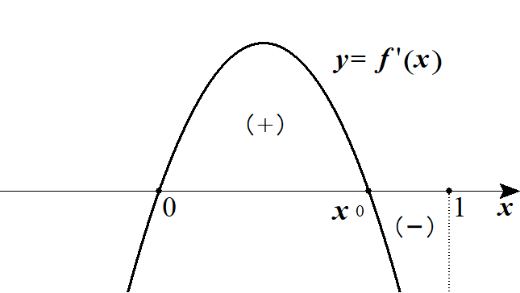
 |  |  |  |  |  | ２゜ |  |  |  |  |  | のとき |  |  |  |  |  |  |  |  |  |  |  |  |  |  |  |  |  |  |  |  |  |  |  |  |  |  |  |  |  |  |  | 0<x_0<1
 |  |  |  |  |  |  |  |  |  |  | 0 |  | … |  |  |  | … |  | 1

 |  |  |  |  |  |  |  | f'(t) |  |  | 0 |  | ＋ |  | 0 |  | －

 |  |  |  |  |  |  |  | f(t) |  |  | f(0) |  |  |  |  |  |  |  | f(1)

 |  |  |  |  |  |  |  | よって y のとり得る値の範囲は

 |  |  |  |  |  |  |  |  |  |  |  |  |  |  |  |  | または |  |  |  |  |  |  |  |  |  |  |  |  |  |  | または |  |  |  |  |  |  |  |  |  |  |  | f(0) \leqq y \leqq f(x_0) |  |  |  |  |  |  |  |  |  | \iff |  |  | -3x_0 \leqq y \leqq x_0\hspace{0pt}^3-3x_0
 |  |  |  |  |  |  |  |  |  |  |  |  |  |  |  |  |  |  |  |  |  |  |  |  |  |  |  |  |  |  |  |  |  |  |  |  |  |  |  |  |  |  |  | f(1) \leqq y \leqq f(x_0) |  |  |  |  |  |  |  |  |  |  |  |  | -2 \leqq y \leqq x_0\hspace{0pt}^3-3x_0

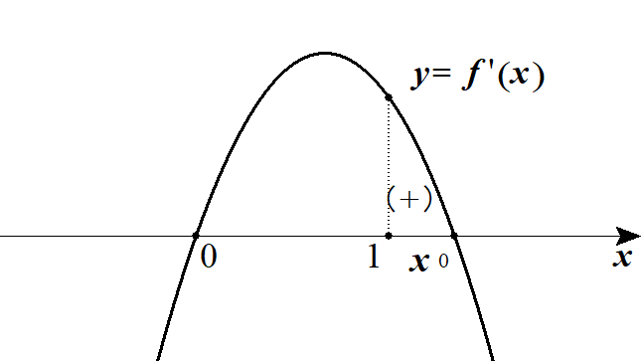
 |  |  |  |  |  | ３゜ |  |  |  |  | のとき |  |  |  |  |  |  |  |  |  |  |  |  |  |  |  |  |  |  |  |  |  |  |  |  |  |  |  |  |  |  |  |  | x_0 \geqq 1
 |  |  |  |  |  |  |  | t |  |  | 0 |  | … |  | 1

 |  |  |  |  |  |  |  | f'(t) |  |  | 0 |  | ＋

 |  |  |  |  |  |  |  | f(t) |  |  | f(0) |  |  |  | f(1)

 |  |  |  |  |  |  |  | よって y のとり得る値の範囲は

 |  |  |  |  |  |  |  |  |  |  |  |  |  |  |  |  |  |  |  |  |  |  |  |  |  |  |  |  |  |  |  |  |  |  |  |  |  |  |  |  |  |  |  | f(0) \leqq y \leqq f(1)

 |  |  |  |  |  |  |  |  |  |  |  |  |  |  |  |  |  |  |  |  |  |  |  |  |  |  |  |  |  |  |  |  |  |  |  |  |  |  |  |  |  |  |  | -3x_0 \leqq y \leqq -2

 |  |  |  |  |  | 以上１゜～３゜より 通過領域は

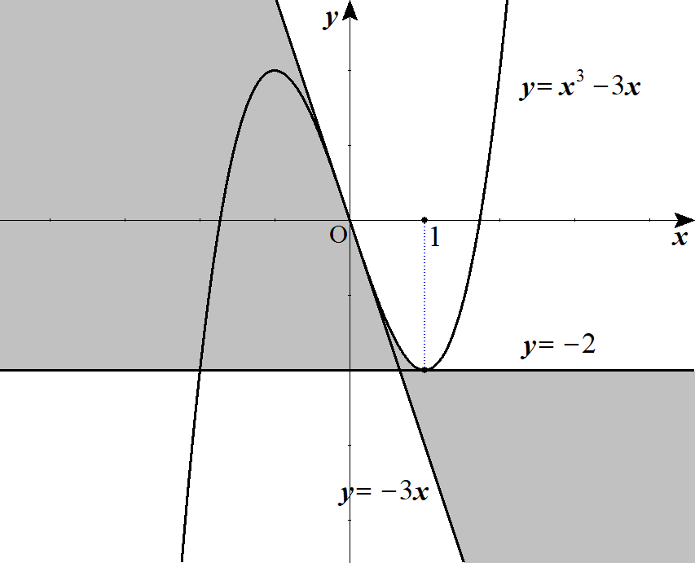

 |  |  |  |  |  |  |  |  |  |  |  |  |  |  |  |  |  |  |  |  | ただし境界を含む

 | ２ |  |  |  |  |  |  |  |  |  |  |  |  |  |  |  |  |  |  |  |  |  |  |  |  |  |  |  |  |  |  |  |  |  |  |  |  |  |  |  |  |  |  | y=\left(3t^2-4\right)x-2t^3\ \ \ (1 \leqq t \leqq 2)

 |  |  |  |  |  | x を固定する。 |  |  |  |  |  |  |  | として t についてまとめると |  |  |  |  |  |  |  |  |  |  |  |  |  |  |  |  |  | ◎ | 通過領域は x を固定し t を動かせ |  |  |  |  |  |  |  |  |  |  | x=x_0

 |  |  |  |  |  |  |  |  |  |  |  |  |  |  |  |  |  |  |  |  |  |  |  |  |  |  |  |  |  |  |  |  |  |  |  |  |  |  |  |  |  |  |  | y=3t^2x_0-4x_0-2t^3
 |  |  |  |  |  |  |  |  |  |  |  |  |  |  |  |  |  |  |  |  |  |  |  |  |  |  |  |  |  |  |  |  |  |  |  |  |  |  |  |  |  |  |  | =-2t^3+3x_0t^2-4x_0

 |  |  |  |  |  | 1≦t≦2 において y のとり得る値の範囲を考える。 |  |  |  |  |  |  |  |  |  |  |  |  |  |  |  |  |  |  |  |  |  |  |  |  |  |  |  |  |  |  |  |  |  |  |  |  |  | 1 \leqq t \leqq 2

 |  |  |  |  |  |  |  |  |  |  |  |  |  |  |  |  |  | とおくと |  |  |  |  |  |  |  |  |  |  |  |  |  |  |  |  |  |  |  |  |  |  |  |  |  | f(t)=-2t^3+3x_0t^2-4x_0
 |  |  |  |  |  |  |  |  |  |  |  |  |  |  |  |  |  |  |  |  |  |  |  |  |  |  |  |  |  |  |  |  |  |  |  |  |  |  |  |  |  |  |  | f'(t)=-6t^2+6x_0t=-6t(t-x_0)

 |  |  |  |  |  | よって |  |  |  |  |  | で |  |  |  |  | である。 |  |  |  |  |  |  |  |  |  |  |  |  |  |  |  |  |  |  |  |  |  |  |  |  |  |  | t=0,\ x_0 |  |  |  | f'(t)=0

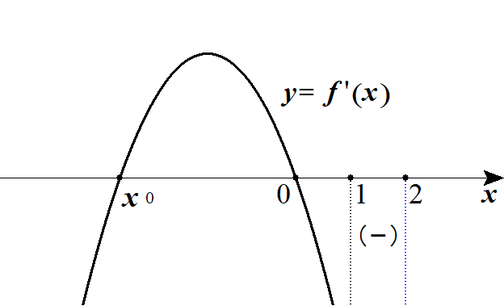
 |  |  |  |  |  | １゜ |  |  |  | のとき |  |  |  |  |  |  |  |  |  |  |  |  |  |  |  |  |  |  |  |  |  |  |  |  |  |  |  |  |  |  |  |  |  | x_0<1
 |  |  |  |  |  |  |  | t |  |  | 1 |  | … |  | 2

 |  |  |  |  |  |  |  | f'(t) |  |  |  |  | －

 |  |  |  |  |  |  |  | f(t) |  |  | f(1) |  |  |  | f(2)

 |  |  |  |  |  |  |  | よって y のとり得る値の範囲は

 |  |  |  |  |  |  |  |  |  |  |  |  |  |  |  |  |  |  |  |  |  |  |  |  |  |  |  |  |  |  |  |  |  |  |  |  |  |  |  |  |  |  |  | f(2) \leqq y \leqq f(1)

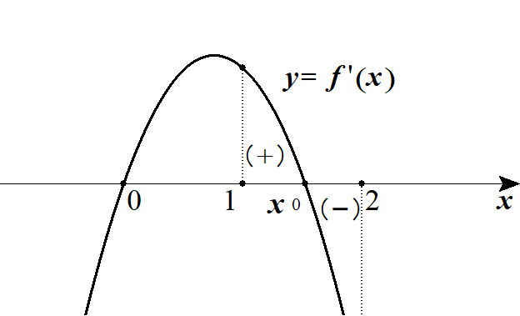
 |  |  |  |  |  | ２゜ |  |  |  |  |  | のとき |  |  |  |  |  |  |  |  |  |  |  |  |  |  |  |  |  |  |  |  |  |  |  |  |  |  |  |  |  |  |  | 1 \leqq x_0 \leqq 2
 |  |  |  |  |  |  |  | t |  |  | 1 |  | … |  |  |  | … |  | 2

 |  |  |  |  |  |  |  | f'(t) |  |  |  |  | ＋ |  | 0 |  | －

 |  |  |  |  |  |  |  | f(t) |  |  | f(1) |  |  |  |  |  |  |  | f(2)

 |  |  |  |  |  |  |  | よって y のとり得る値の範囲は

 |  |  |  |  |  |  |  |  |  |  |  |  |  |  |  |  | または |  |  |  |  |  |  |  |  |  |  |  |  |  |  |  | または |  |  |  |  |  |  |  |  |  |  | f(1) \leqq y \leqq f(x_0) |  |  |  |  |  |  |  |  |  | \iff |  |  | -x_0-2 \leqq y \leqq x_0\hspace{0pt}^3-4x_0
 |  |  |  |  |  |  |  |  |  |  |  |  |  |  |  |  |  |  |  |  |  |  |  |  |  |  |  |  |  |  |  |  |  |  |  |  |  |  |  |  |  |  |  | f(2) \leqq y \leqq f(x_0) |  |  |  |  |  |  |  |  |  |  |  |  | 8x_0-16 \leqq y \leqq x_0\hspace{0pt}^3-4x_0

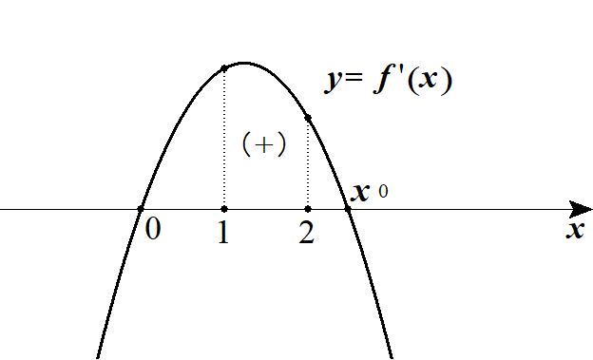
 |  |  |  |  |  | ３゜ |  |  |  |  | のとき |  |  |  |  |  |  |  |  |  |  |  |  |  |  |  |  |  |  |  |  |  |  |  |  |  |  |  |  |  |  |  |  | x_0>2
 |  |  |  |  |  |  |  | t |  |  | 1 |  | … |  | 2

 |  |  |  |  |  |  |  | f'(t) |  |  |  |  | ＋

 |  |  |  |  |  |  |  | f(t) |  |  | f(1) |  |  |  | f(2)

 |  |  |  |  |  |  |  | よって y のとり得る値の範囲は

 |  |  |  |  |  |  |  |  |  |  |  |  |  |  |  |  |  |  |  |  |  |  |  |  |  |  |  |  |  |  |  |  |  |  |  |  |  |  |  |  |  |  |  | f(1) \leqq y \leqq f(2)

 |  |  |  |  |  |  |  |  |  |  |  |  |  |  |  |  |  |  |  |  |  |  |  |  |  |  |  |  |  |  |  |  |  |  |  |  |  |  |  |  |  |  |  | -x_0-2 \leqq y \leqq 8x_0-16

 |  |  |  |  |  | 以上１゜～３゜より 通過領域は

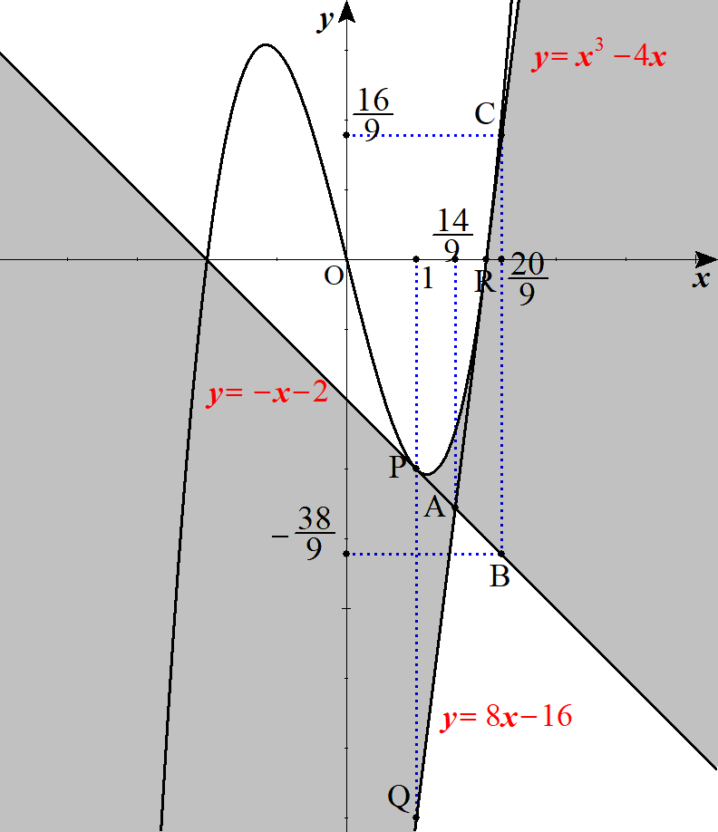
 |  |  |  |  |  |  |  |  |  |  |  |  |  |  |  |  |  |  |  |  |  |  |  |  | よって求める面積S は
 |  |  |  |  |  |  |  |  |  |  |  |  |  |  |  |  |  |  |  |  |  |  |  |  | 図形PQR と△ABC の面積の合計である。
 |  |  |  |  |  |  |  |  |  |  |  |  |  |  |  |  |  |  |  |  |  |  |  |  |  |  |  |  |  |  |  |  |  |  |  |  |  |  |  |  |  |  |  | S=\int_1^2 \left\{\left(x^3-4x\right)-(8x-16)\right\}dx+\frac{1}{\ 2\ }\left\{\frac{16}{\ 9\ }-\left(-\frac{38}{\ 9\ }\right)\right\}\left(\frac{20}{\ 9\ }-\frac{14}{\ 9\ }\right)

 |  |  |  |  |  |  |  |  |  |  |  |  |  |  |  |  |  |  |  |  |  |  |  |  |  |  |  |  |  |  |  |  |  |  |  |  |  |  |  |  |  |  |  | =\left[\frac{x^4}{\ 4\ }-6x^2+16x\right]_1^2+\frac{1}{\ 2\ }\cdot 6\cdot \frac{2}{\ 3\ }=\frac{15}{\ 4\ }

 | ３ |  | (１) |  |  |  |  |  |  |  |  |  |  |  | ･･･① |  |  |  |  |  |  |  |  |  |  |  |  |  |  |  |  |  |  |  |  |  |  |  |  |  |  |  |  | C:\ x^2+\left(y+2\right)^2=4
 |  |  |  |  |  |  |  |  |  |  |  |  |  |  | ･･･② |  |  |  |  |  |  |  |  |  |  |  |  |  |  |  |  |  |  |  |  |  |  |  |  |  |  |  |  | D:\ \left(x-a\right)^2+y^2=1

 |  |  |  |  |  | C と D の中心間の距離は |  |  |  |  |  |  |  |  |  |  |  |  |  |  |  |  |  |  |  |  |  |  |  |  |  |  |  |  |  |  |  |  |  |  |  |  |  | \sqrt{a^2+4}
 |  |  |  |  |  | これが C，D の半径の和より小さく、差より大きいとき C と D は２点で交わるので |  |  |  |  |  |  |  |  |  |  |  |  |  |  |  |  |  |  |  |  |  |  |  |  |  |  |  |  |  |  |  |  |  |  |  |  |  | C,\ D

 |  |  |  |  |  |  |  |  |  |  |  |  |  |  |  |  |  |  |  |  |  |  |  |  |  |  |  |  |  |  |  |  |  |  |  |  |  |  |  |  |  |  |  | 2-1<\sqrt{a^2+4}<2+1
 |  |  |  |  |  |  |  |  |  |  |  |  |  |  |  |  |  |  |  |  |  |  |  |  |  |  |  |  |  |  |  |  |  |  |  |  |  |  |  |  |  |  |  | 1<a^2+4<9

 |  |  |  |  |  |  |  |  |  |  |  |  |  |  |  |  |  |  |  |  |  |  |  |  |  |  |  |  |  |  |  |  |  |  |  |  |  |  |  |  |  |  |  | -3<a^2<5
 |  |  |  |  |  |  |  |  |  |  | より |  |  |  |  |  |  |  |  |  |  |  |  |  |  |  |  |  |  |  |  |  |  |  |  |  |  |  |  |  |  |  |  | a^2\geqq 0 |  |  |  | 0\leqq a^2 \leqq 5

 |  |  |  |  |  | (∴) |  |  |  |  |  |  |  |  |  |  |  |  |  |  |  |  |  |  |  |  |  |  |  |  |  |  |  |  |  |  |  |  |  |  |  |  |  | -\sqrt{5}<a<\sqrt{5}

 |  |  | (２) |  |  | ①－②より |  |  |  |  |  |  |  |  |  |  |  |  |  |  |  |  |  |  |  |  |  |  |  |  |  | ◎ | 割線は２円の差をとれ
 |  |  |  |  |  |  |  |  |  |  |  |  |  |  |  |  |  |  |  |  |  |  |  |  |  |  |  |  |  |  |  |  |  |  |  |  |  |  |  |  |  |  |  | 2ax-a^2+4y+4=3
 |  |  |  |  |  | (∴) |  |  |  |  |  |  |  |  |  |  |  | ･･･③ |  |  |  |  |  |  |  |  |  |  |  |  |  |  |  |  |  |  |  |  |  |  |  |  |  | y=-\frac{1}{\ 2 \ }ax+\frac{1}{\ 4\ }a^2-\frac{1}{\ 4\ }

 |  |  |  |  | (別解)
 |  |  |  |  |  | ①，②の交点を通る方程式は

 |  |  |  |  |  |  |  |  |  |  |  |  |  |  |  |  |  |  |  |  |  |  |  |  | ･･･★ |  |  | とかける。 |  |  |  |  |  |  |  |  |  |  |  |  |  |  |  | x^2+\left(y+2\right)^2-4+k\left\{\left(x-a\right)^2+y^2-1\right\}=0

 |  |  |  |  |  | これが直線を表すのは |  |  |  |  |  |  |  |  |  |  | のときであり ★は |  |  |  |  |  |  |  |  |  |  |  |  |  |  |  |  |  |  |  |  |  |  |  |  |  |  | k=-1

 |  |  |  |  |  |  |  |  |  |  |  |  |  |  |  |  |  |  |  |  |  |  |  |  |  |  |  |  |  |  |  |  |  |  |  |  |  |  |  |  |  |  |  | 2ax-a^2+4y+1=0
 |  |  |  |  |  | (∴) |  |  |  |  |  |  |  |  |  |  |  |  |  |  |  |  |  |  |  |  |  |  |  |  |  |  |  |  |  |  |  |  |  |  |  |  |  | y=-\frac{1}{\ 2 \ }ax+\frac{1}{\ 4\ }a^2-\frac{1}{\ 4\ }

 |  |  | (３) |  |  | ③において x を固定する。
 |  |  |  |  |  |  |  |  | として a でまとめると |  |  |  |  |  |  |  |  |  |  |  |  |  |  |  |  |  |  |  |  |  |  |  |  |  |  |  |  |  |  |  |  |  |  | x=x_0

 |  |  |  |  |  |  |  |  |  |  |  |  |  |  |  |  |  |  |  |  |  |  |  |  |  |  |  |  |  |  |  |  |  |  |  |  |  |  |  |  |  |  |  | y=\frac{1}{\ 4\ }a^2-\frac{1}{\ 2\ }x_0a-\frac{1}{\ 4\ }\ \ \ (-\sqrt{5}<a<\sqrt{5})

 |  |  |  |  |  | このとき y のとり得る値を考える。

 |  |  |  |  |  |  |  |  |  |  |  |  |  |  |  |  |  |  |  |  |  | より 頂点は |  |  |  |  |  |  |  |  |  |  |  |  |  |  |  |  |  |  |  |  |  | y=f(a)=\frac{1}{\ 4\ }\left(a-x_0\right)^2-\frac{1}{\ 4\ }x_0\hspace{0pt}^2-\frac{1}{\ 4\ } |  |  |  |  |  |  |  |  |  |  |  |  |  |  |  |  |  |  |  |  |  | \left(x_0,\ -\frac{1}{\ 4\ }x_0\hspace{0pt}^2-\frac{1}{\ 4\ }\right)

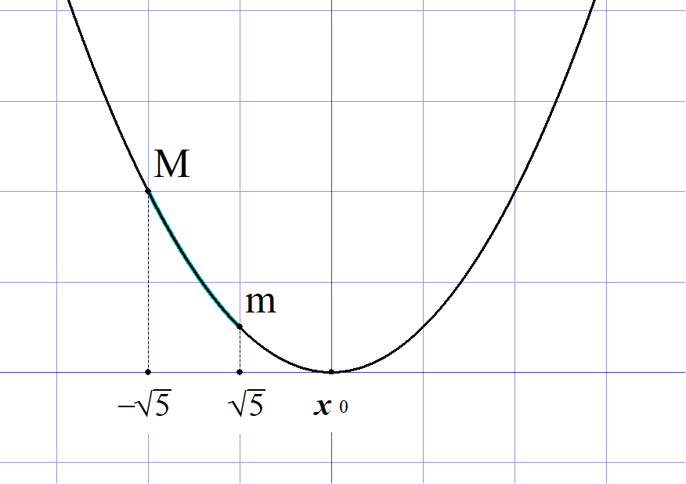
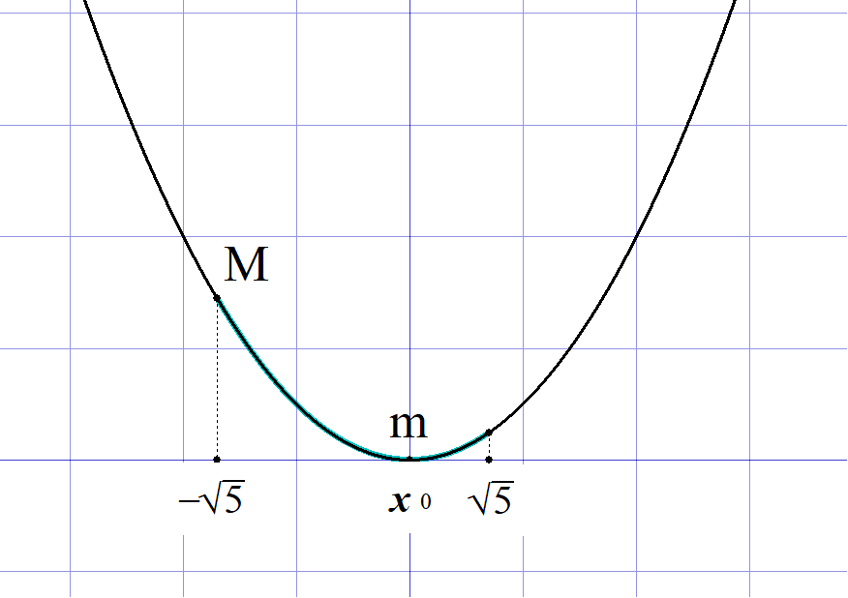
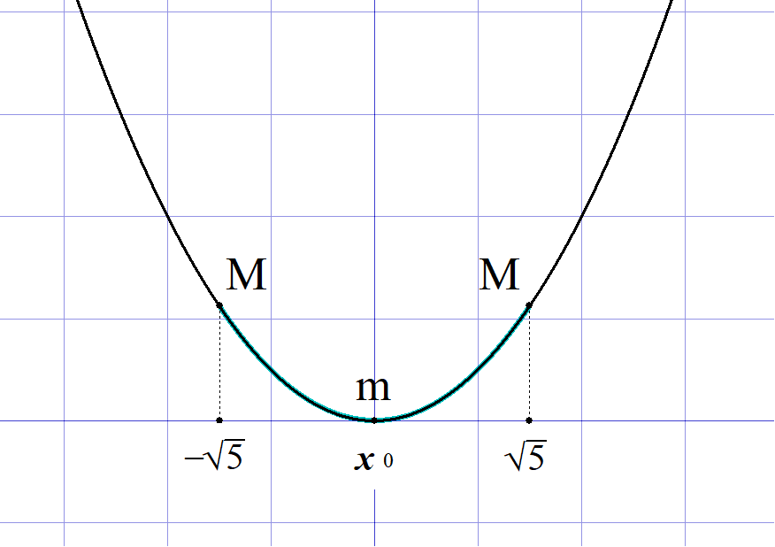
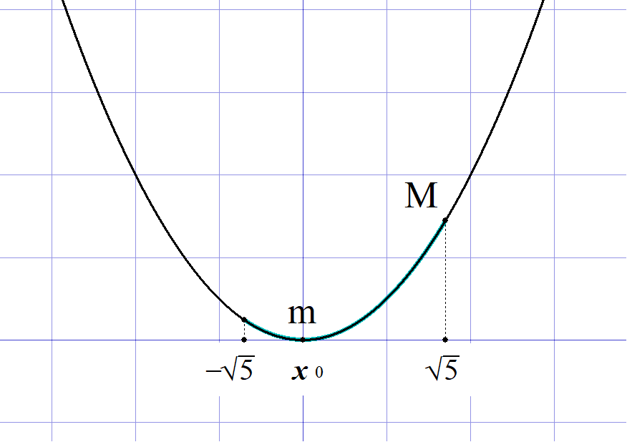
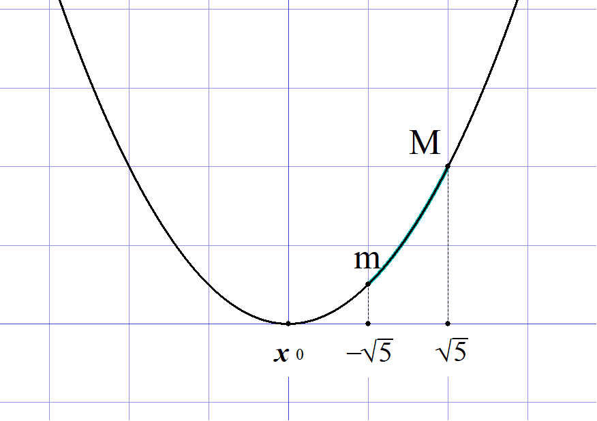

 |  |  |  |  |  | １゜ |  |  |  |  |  | のとき |  |  |  |  |  |  |  |  |  |  |  | ２゜ |  |  |  |  |  | のとき |  |  |  |  |  |  |  |  |  |  |  |  |  | x_0\geqq \sqrt{5} |  |  |  |  |  |  | 0\leqq x_0 < \sqrt{5}

 |  |  |  |  |  |  |  |  |  |  |  |  |  |  |  |  |  |  |  |  |  |  |  |  |  |  |  |  |  |  |  |  |  |  |  |  |  |  |  |  |  |  |  | f(\sqrt{5})<f(a)<f(-\sqrt{5}) |  |  |  |  |  |  |  |  |  |  | f(x_0)\leqq f(a)<f(-\sqrt{5})

 |  |  |  |  |  |  |  |  |  |  |  |  |  |  |  |  |  |  |  |  |  |  |  |  |  |  |  |  |  |  |  |  |  |  |  |  |  |  |  |  |  |  |  | -\frac{\sqrt{5}}{2}x_0+1<y<\frac{\sqrt{5}}{2}x_0+1 |  |  |  |  |  |  |  |  |  |  |  |  |  |  |  |  | -\frac{1}{\ 4\ }x_0\hspace{0pt}^2-\frac{1}{\ 4\ }\leqq y \leqq \frac{\sqrt{5}}{2}x_0+1

 |  |  |  |  |  | ３゜ |  |  |  |  |  |  |  | のとき |  |  |  |  |  |  |  |  |  | ４゜ |  |  |  |  |  | のとき |  |  |  |  |  |  |  |  |  |  |  |  |  | -\sqrt{5}<x_0\leqq 0 |  |  |  |  |  |  |  | x_0\leqq -\sqrt{5}

 |  |  |  |  |  |  |  |  |  |  |  |  |  |  |  |  |  |  |  |  |  |  |  |  |  |  |  |  |  |  |  |  |  |  |  |  |  |  |  |  |  |  |  | f(x_0)\leqq f(a)<f(\sqrt{5}) |  |  |  |  |  |  |  |  |  |  | f(-\sqrt{5})<f(a)<f(\sqrt{5})

 |  |  |  |  |  |  |  |  |  |  |  |  |  |  |  |  |  |  |  |  |  |  |  |  |  |  |  |  |  |  |  |  |  |  |  |  |  |  |  |  |  |  |  | -\frac{1}{\ 4\ }x_0\hspace{0pt}^2-\frac{1}{\ 4\ }\leqq y <-\frac{\sqrt{5}}{2}x_0+1 |  |  |  |  |  |  |  |  |  |  |  |  |  |  |  |  |  |  |  |  | \frac{\sqrt{5}}{2}x_0+1<y<-\frac{\sqrt{5}}{2}x_0+1

 |  |  |  |  |  | 以上 １゜～４゜より

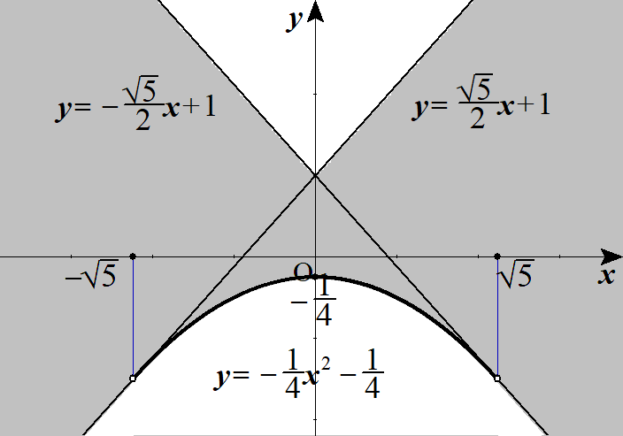

 |  |  |  |  |  |  |  |  |  |  |  |  |  |  |  |  |  |  |  |  |  |  | (ただし境界線は
 |  |  |  |  |  |  |  |  |  |  |  |  |  |  |  |  |  |  |  |  |  |  |  |  |  |  |  |  |  |  |  |  |  | のみ含む) |  |  |  |  |  |  |  |  |  | y=-\frac{1}{\ 4\ }x^2-\frac{1}{\ 4\ }\ \ \ (-\sqrt{5}<x<\sqrt{5})

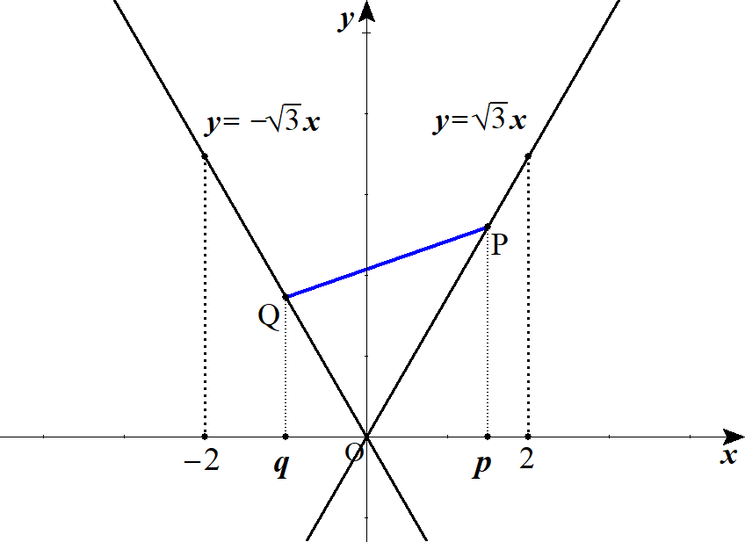
 | ４ |  | (１) |  |  |  |  |  |  |  |  |  |  |  |  |  |  |  |  |  |  |  |  |  |  | とおくと |  |  |  |  |  |  |  |  |  |  |  |  |  |  |  |  |  | P\left(p,\ \sqrt{3}p\right),\ Q\left(q,\ -\sqrt{3}q\right)\ \ \ (0\leqq p\leqq 2,\ -2\leqq q\leqq 0)

 |  |  |  |  |  |  |  |  |  |  |  |  |  |  |  |  |  |  |  |  |  |  |  |  |  |  |  |  |  |  |  |  |  |  |  |  |  |  |  |  |  |  |  | OP=\sqrt{p^2+\left(\sqrt{3}p\right)^2}=\sqrt{4p^2}=2p

 |  |  |  |  |  |  |  |  |  |  |  |  |  |  |  |  |  |  |  | より |  |  |  |  |  |  |  |  |  |  |  |  |  |  |  |  |  |  |  |  |  |  |  | OQ=\sqrt{q^2+\left(-\sqrt{3}q\right)^2}=\sqrt{4q^2}=|2q|=-2q

 |  |  |  |  |  |  |  |  |  |  | から |  |  |  |  |  |  |  |  |  |  |  |  |  |  |  |  |  |  |  |  |  |  |  |  |  |  |  |  |  |  |  |  | OP+OQ=6

 |  |  |  |  |  |  |  |  |  |  |  |  |  | (∴) |  |  |  |  |  |  |  | (∴) |  |  |  |  |  | ･･･① |  |  |  |  |  |  |  |  |  |  |  |  |  |  |  | 2p-2q=6 |  |  | p-q=3 |  |  |  | q=p-3

 |  |  |  |  |  | ここで PQ の方程式は

 |  |  |  |  |  |  |  |  |  |  |  |  |  |  |  |  |  |  |  |  |  |  |  |  |  |  |  |  |  |  |  |  |  |  |  |  |  |  |  |  |  |  |  | y-\sqrt{3}p=\frac{\sqrt{3}p+\sqrt{3}q}{p-q}(x-p)

 |  |  |  |  |  | ①より q を消去して まとめると
 |  |  |  |  |  |  |  |  |  |  |  |  |  |  |  |  |  |  |  |  |  |  |  |  |  |  |  |  |  |  |  |  |  |  |  |  |  |  |  |  |  |  |  | PQ:\ y=\frac{\sqrt{3}}{3}(2p-3)(x-p)+\sqrt{3}p\ \ \ (p-3\leqq x\leqq p)

 |  |  |  |  |  | ここで p のとり得る値の範囲は

 |  |  |  |  |  | ①と |  |  |  |  |  | より |  |  |  |  |  |  |  |  |  |  |  |  |  |  |  |  |  |  |  |  |  |  |  |  |  |  |  |  |  |  |  | -2\leqq q\leqq 0 |  |  |  |  |  |  | 1\leqq p\leqq 3

 |  |  |  |  |  | また |  |  |  |  |  | と合わせて |  |  |  |  |  |  |  |  | ･･･② |  |  |  |  |  |  |  |  |  |  |  |  |  |  |  |  |  |  |  |  |  |  | 0\leqq p\leqq 2 |  |  |  |  |  |  | 1\leqq p\leqq 2

 |  |  |  |  |  | このとき PQ 上に (s，t) が存在するので
 |  |  |  |  |  |  |  |  |  |  |  |  |  |  |  |  |  |  |  |  |  |  |  |  |  |  |  |  |  |  |  |  |  |  |  |  |  |  |  |  |  |  |  | t=\frac{\sqrt{3}}{3}(2p-3)(s-p)+\sqrt{3}p

 |  |  |  |  |  | ここで s についての範囲は |  |  |  |  |  |  |  |  |  |  |  |  |  |  |  |  |  |  |  |  |  |  |  |  |  | ◎ | 線分の通過領域より固定する x(＝s)からも

 |  |  |  |  |  |  |  |  |  |  |  |  |  | (∴) |  |  |  |  |  |  |  |  |  |  |  |  |  |  |  |  |  |  | 動かす p の条件は絞られる |  |  |  |  |  |  |  |  |  |  | q\leqq s\leqq p |  |  |  |  |  | p-3\leqq s\leqq p

 |  |  |  |  |  | これより
 |  |  |  |  |  |  |  |  |  |  |  |  |  | ･･･③ |  |  |  |  |  |  |  |  |  |  |  |  |  |  |  |  |  |  |  |  |  |  |  |  |  |  |  |  |  | s\leqq p\leqq s+3

 |  |  |  |  |  | 以上から p は②，③を同時に満たす値である。

 |  |  |  |  |  | PQ の通過領域は x＝s と固定して p を動かしたときの t の最小値から最大値までの範囲となる。
 |  |  |  |  |  | p についてまとめて t＝f(p) とおくと

 |  |  |  |  |  |  |  |  |  |  |  |  |  |  |  |  |  |  |  |  |  |  |  |  |  |  |  |  |  |  |  |  |  |  |  |  |  |  |  |  |  |  |  | f(p)=\frac{\sqrt{3}}{3}\left\{-2p^2+(2s+6)p-3s\right\}=-\frac{2\sqrt{3}}{3}\left\{\left(p-\frac{s+3}{2}\right)^2-\frac{s^2+9}{4}\right\}

 |  |  |  |  |  | ここで |  |  |  |  |  |  | より |  |  |  |  |  |  |  |  |  |  |  |  |  |  |  |  |  |  |  |  |  |  |  |  |  |  |  |  |  |  | 0\leqq s\leqq 2 |  |  |  |  |  | \frac{3}{\ 2\ }\leqq \frac{s+3}{2}\leqq \frac{5}{\ 2\ }

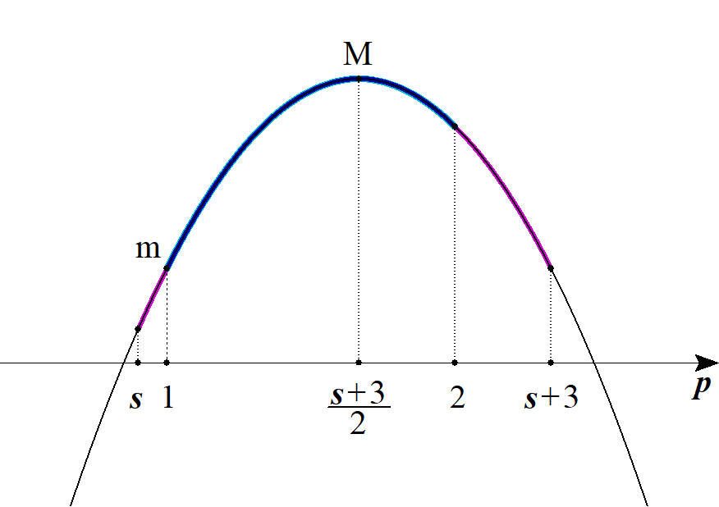
 |  |  |  |  |  | １゜ |  |  |  |  |  |  |  |  | つまり |  |  |  |  |  |  | のとき |  |  |  |  |  |  |  |  |  |  |  |  |  |  |  |  |  |  |  |  |  | \frac{3}{\ 2\ }\leqq \frac{s+3}{2}\leqq 2 |  |  |  |  |  |  |  |  |  |  |  |  |  | 0\leqq s\leqq 1

 |  |  |  |  |  |  |  | ②，③より |  |  |  | p の範囲は |  |  |  |  |  |  |  |  |  |  |  |  |  |  |  |  |  |  |  |  |  |  |  |  |  |  |  |  |  |  |  | (s\leqq\ )\ 1\leqq p\leqq 2\ (\ \leqq s+3)

 |  |  |  |  |  |  |  | 最大値 |  |  |  |  |  |  |  |  |  |  |  |  |  |  |  |  |  |  |  |  |  |  |  |  |  |  |  |  |  |  |  |  |  |  |  | M=f\left(\frac{s+3}{2}\right)=-\frac{2\sqrt{3}}{3}\left(-\frac{s^2+9}{4}\right)=\frac{\sqrt{3}}{6}\left(s^2+9\right)

 |  |  |  |  |  |  |  |  |  |  |  |  |  |  |  |  |  |  |  |  |  |  |  |  |  |  |  |  |  |  |  |  |  |  |  |  |  |  |  |  |  |  |  | m=f(1)=-\frac{2\sqrt{3}}{3}\left\{\left(1-\frac{s+3}{2}\right)^2-\frac{s^2+9}{4}\right\}=-\frac{\sqrt{3}}{3}(s-4)
 |  |  |  |  |  |  |  | 最小値

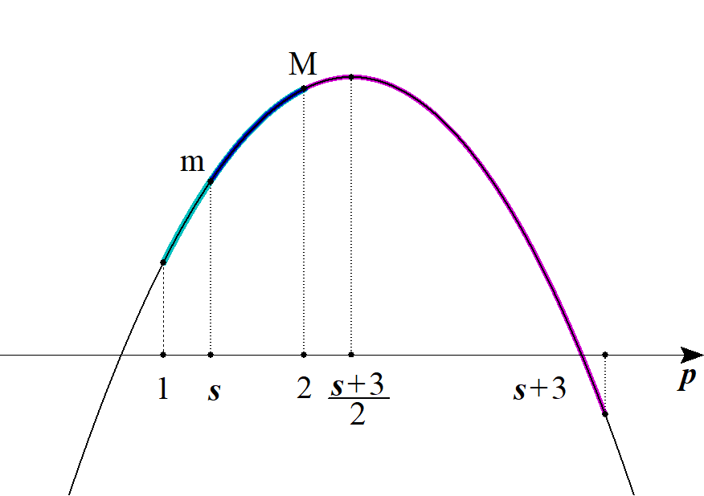
 |  |  |  |  |  | ２゜ |  |  |  |  |  |  |  |  | つまり |  |  |  |  |  |  | のとき |  |  |  |  |  |  |  |  |  |  |  |  |  |  |  |  |  |  |  |  |  | 2\leqq \frac{s+3}{2}\leqq \frac{5}{\ 2\ } |  |  |  |  |  |  |  |  |  |  |  |  |  | 1\leqq s\leqq 2

 |  |  |  |  |  |  |  | ②，③より |  |  |  | p の範囲は |  |  |  |  |  |  |  |  |  |  |  |  |  |  |  |  |  |  |  |  |  |  |  |  |  |  |  |  |  |  |  | (1\leqq\ )\ s\leqq p\leqq 2\ (\ \leqq s+3)

 |  |  |  |  |  |  |  | 最大値 |  |  |  |  |  |  |  |  |  |  |  |  |  |  |  |  |  |  |  |  |  |  |  |  |  |  |  |  |  |  |  |  |  |  |  | M=f(2)=-\frac{2\sqrt{3}}{3}\left\{\left(2-\frac{s+3}{2}\right)^2-\frac{s^2+9}{4}\right\}=\frac{\sqrt{3}}{3}(s+4)

 |  |  |  |  |  |  |  | 最小値

 |  |  |  |  |  | 以上１゜２゜より
 |  |  |  |  |  |  |  |  |  |  |  |  |  |  |  |  |  |  |  |  |  |  |  |  |  |  |  |  |  |  |  |  |  |  |  |  |  |  |  |  |  |  |  |  |  |  |  |  |  | -\frac{\sqrt{3}}{3}(s-4)\leqq t\leqq \frac{\sqrt{3}}{6}\left(s^2+9\right)
 |  |  |  |  |  |  |  |  |  |  |  | のとき

 |  |  |  |  |  |  |  |  |  |  |  | のとき |  |  |  |  |  |  |  |  |  |  |  |  |  |  |  |  |  |  |  |  |  |  |  |  |  |  |  |  |  |  |  | 1\leqq s\leqq 2 |  |  |  |  |  | \sqrt{3}s\leqq t\leqq \frac{\sqrt{3}}{3}(s+4)

 |  |  | (２) |  |  | (1)の結果と -2≦s≦0 のときは y 軸に関する対称性を考え D を図示すると |  |  |  |  |  |  |  |  |  |  |  |  |  |  |  |  |  |  |  |  |  |  |  |  |  |  |  |  |  |  |  |  |  |  |  |  |  | -2\leqq s\leqq 0
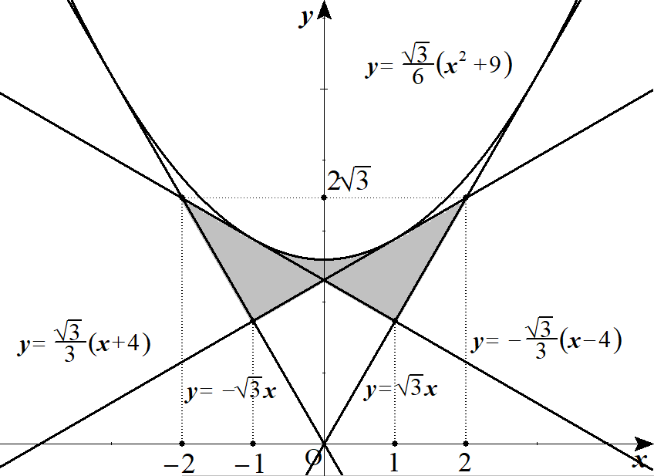

 |  |  |  |  |  |  |  |  |  |  |  |  |  |  |  |  |  |  |  |  |  |  |  | Dは図の斜線部分
 |  |  |  |  |  |  |  |  |  |  |  |  |  |  |  |  |  |  |  |  |  |  |  | ただし境界線を含む

 |  |  |  |  |  |  |  |  |  |  |  |  |  |  |  |  |  |  |  |  |  |  |  |  |  |  |  |  |  |  |  | (参考) |  |  | 予選決勝法
 |  |  |  |  |  |  |  |  |  |  |  |  |  |  |  |  |  |  |  |  |  | の最小値を求める。 |  |  |  |  |  |  |  |  |  | ◎ | 多変数では１文字固定，１文字動かせ
 |  |  |  |  |  |  |  |  |  |  | y を固定して x を動かす |  |  |  |  |  |  |  |  |  | 【予選】 |  |  |  |  |  |  |  |  |  | ここで y を動かす |  |  |  |  |  |  |  | 【決勝】

 |  |  |  |  |  |  |  |  |  |  | 与式 |  |  |  |  |  |  |  |  |  |  |  |  |  |  |  |  |  |  |  |  |  |  |  |  |  |  |  |  |  | より
 |  |  |  |  |  |  |  |  |  |  |  |  |  |  |  |  |  |  |  |  |  |  |  |  |  |  |  |  |  |  | 最小値は y＋2＝0 で－8

 |  |  |  |  |  |  |  |  |  |  |  |  |  |  |  |  |  |  |  |  |  |  | より |  |  |  |  |  |  |  | このとき
 |  |  |  |  |  |  |  |  |  |  |  |  |  |  |  |  |  |  |  |  |  |  |  |  |  |  |  |  |  |  |  | x＝y＋1 |  |  |  | より |  |  | x＝－1
 |  |  |  |  |  |  |  |  |  |  | 最小値は x＝y＋1 で |  |  |  |  |  |  |  |  |  |  |  |  |  |  |  |  |  |  |  |  | y＋2＝0 |  |  |  |  |  |  | y＝－2

 | ５ |  | (１) |  |  | V の底面積は |  |  |  |  |  |  |  |  |  |  |  |  |  |  |  |  |  |  |  |  |  |  |  |  |  |  |  |  |  |  |  |  |  |  |  |  |  | \left(\sqrt{a^2+c^2}\right)^2\pi\cdot \frac{90^\circ}{360^\circ}+ac
 |  |  |  |  |  |  |  |  |  |  |  |  |  |  |  |  |  |  |  |  |  |  |  |  |  |  |  |  |  |  | a
 |  |  |  |  |  | よって |  |  |  |  |  |  |  |  |  |  |  |  |  |  |  |  |  |  |  |  |  |  |  |  |  |  |  |  |  |  |  |  |  |  |  |  |  | V=\left\{\frac{\pi}{\ 4\ }\left(a^2+c^2\right)+ac\right\}b

 |  |  |  |  |  |  |  |  |  |  |  |  |  |  |  |  |  |  |  |  |  |  |  |  |  |  |  |  |  |  |  |  | c

 |  |  | (２) |  |  | b を固定して a, c を動かす。 |  |  |  |  |  |  |  |  |  |  |  |  |  |  |  |  |  |  |  |  |  |  |  |  |  | ◎ | 多変数では１文字固定，１文字動かせ
 |  |  |  |  |  |  |  |  |  |  |  |  |  |  |  |  |  |  |  |  |  |  |  |  |  |  |  |  |  |  |  |  |  |  |  |  |  |  |  |  |  |  |  | \frac{\pi}{\ 4\ }\left(a^2+c^2\right)+ac=\frac{\pi}{\ 4\ }\left\{\left(a+c\right)^2-2ac\right\}+ac
 |  |  |  |  |  | ここで |  |  |  |  |  |  |  |  |  |  |  |  |  |  |  |  |  |  |  |  |  | ( a＋b＋c＝1 より a＋c＝1－b から)
 |  |  |  |  |  |  |  |  |  |  |  |  |  |  |  |  |  |  |  |  |  |  |  |  |  |  |  |  |  |  |  |  |  |  |  |  |  |  |  |  |  |  |  | =\frac{\pi}{\ 4\ }\left\{\left(1-b\right)^2-2ac\right\}+ac

 |  |  |  |  |  |  |  |  |  |  |  |  |  |  |  |  |  |  |  |  |  |  |  |  |  |  |  |  |  |  |  |  |  |  |  |  |  |  |  |  |  |  |  | =\frac{\pi}{\ 4\ }\left(1-b\right)^2+\left(1-\frac{\pi}{\ 2\ }\right)ac

 |  |  |  |  |  | ここで ac のとり得る値を考える。

 |  |  |  |  |  |  |  |  |  |  |  |  | より |  |  |  |  |  |  | から |  |  |  |  |  |  |  |  |  |  |  |  |  |  |  |  |  |  |  |  |  |  |  | a+b+c=1 |  |  | c=1-a-b

 |  |  |  |  |  |  |  |  |  |  |  |  |  |  |  |  |  |  |  |  |  |  |  |  |  |  |  |  |  |  |  |  |  |  |  |  |  |  |  |  |  |  |  | ac=a(1-a-b)=-a^2+(1-b)a=-\left(a-\frac{1-b}{2}\right)^2+\frac{\left(1-b\right)^2}{4}

 |  |  |  |  |  | ここで |  |  | a＞0 であり

 |  |  |  |  |  |  |  |  | c＞0 から 1－a－b＞0

 |  |  |  |  |  | よって |  |  | 0＜a＜1－b

 |  |  |  |  |  | (∴) |  |  |  |  |  |  |  |  |  |  |  |  |  |  |  |  |  |  |  |  |  |  |  |  |  |  |  |  |  |  |  |  |  |  |  |  |  | 0<ac\leqq \frac{\left(1-b\right)^2}{4}

 |  |  |  |  |  | ここで |  |  |  |  |  |  | を各辺にかけて

 |  |  |  |  |  |  |  |  |  |  |  |  |  |  |  |  |  |  |  |  |  |  |  |  |  |  |  |  |  |  |  |  |  |  |  |  |  |  |  |  |  |  |  | \frac{1}{\ 4 \ }\left(1-\frac{\pi}{\ 2\ }\right)\left(1-b\right)^2\leqq \left(1-\frac{\pi}{\ 2\ }\right)ac<0

 |  |  |  |  |  | 各辺 |  |  |  |  |  | を加えて |  |  |  |  |  |  |  |  |  |  |  |  |  |  |  |  |  |  |  |  |  |  |  |  |  |  |  |  |  |  |  | \frac{\pi}{\ 4\ }\left(1-b\right)^2

 |  |  |  |  |  |  |  |  |  |  |  |  |  |  |  |  |  |  |  |  |  |  |  |  |  |  |  |  |  |  |  |  |  |  |  |  |  |  |  |  |  |  |  | \frac{\pi+2}{8}\left(1-b\right)^2\leqq \frac{\pi}{\ 4\ }\left(1-b\right)^2+\left(1-\frac{\pi}{\ 2\ }\right)ac<\frac{\pi}{\ 4\ }\left(1-b\right)^2

 |  |  |  |  |  | 各辺 b をかけて V のとり得る値は
 |  |  |  |  |  |  |  |  |  |  |  |  |  |  |  |  |  |  |  |  |  |  |  |  |  |  |  |  |  |  |  |  |  |  |  |  |  |  |  |  |  |  |  | \frac{\pi+2}{8}\ b\left(1-b\right)^2\leqq V<\frac{\pi}{\ 4\ }b\left(1-b\right)^2

 |  |  |  |  |  | 次に b を動かす。

 |  |  |  |  |  | また 0＜b＜1 である。

 |  |  |  |  |  |  |  |  |  |  |  |  |  | とおくと |  |  |  |  |  |  |  |  |  |  |  |  |  |  |  |  |  |  |  |  |  |  |  |  |  |  |  |  |  | f(b)=b\left(1-b\right)^2

 |  |  |  |  |  |  |  |  |  |  |  |  |  |  |  |  |  |  |  |  |  |  |  |  |  |  |  |  |  |  |  |  |  |  |  |  |  |  |  |  |  |  |  | f(b)=b\left(1-2b+b^2\right)=b^3-2b^2+b

 |  |  |  |  |  |  |  |  |  |  |  |  |  |  |  |  |  |  |  |  |  |  |  |  |  |  |  |  |  |  |  |  |  |  |  |  |  |  |  |  |  |  |  | f'(b)=3b^2-4b+1=(3b-1)(b-1)

 |  |  |  |  |  | よって
 |  |  |  |  |  |  |  |  |  |  |  | で f'(b)＝0 |  |  |  |  |  |  |  |  |  |  |  |  |  |  |  |  |  |  |  |  |  |  |  |  |  |  |  |  |  |  |  | b=\frac{1}{\ 3\ },\ 1 |  |  |  |  |  |  |  | f'(b)=0

 |  |  |  |  |  |  |  | b |  |  | 0 |  | … |  |  |  | … |  | 1 |  |  |  | よって
 |  |  |  |  |  |  |  |  |  |  |  |  |  |  |  |  |  |  |  |  |  |  |  |  |  |  |  |  |  |  |  |  |  |  |  |  |  |  |  |  |  |  |  | f\left(\frac{1}{\ 3\ }\right)=\frac{4}{\,27\,},\ f(0)=f(1)=0
 |  |  |  |  |  |  |  | f'(b) |  |  |  |  | ＋ |  | 0 |  | － |  | 0
 |  |  |  |  |  |  |  |  |  |  |  |  |  |  |  |  |  |  |  |  |  |  | (∴) |  |  |  |  |  |  |  |  |  |  |  |  |  |  |  |  |  |  |  |  | 0<f(b)<\frac{4}{\,27\,}
 |  |  |  |  |  |  |  | f(b) |  |  | f(0) |  |  |  |  |  |  |  | f(1)

 |  |  |  |  |  | このとき

 |  |  |  |  |  |  |  |  |  |  |  |  |  |  |  |  |  | と合わせて |  |  |  |  |  |  |  |  |  |  |  |  |  |  |  |  |  |  |  |  |  |  |  |  |  | \frac{\pi+2}{8}f(b)\leqq V < \frac{\pi}{\ 4\ }f(b)

 |  |  |  |  |  |  |  |  |  |  |  |  |  |  |  |  |  |  |  |  |  |  |  |  |  |  |  |  |  |  |  |  |  |  |  |  |  |  |  |  |  |  |  | \frac{\pi+2}{8}\cdot 0 < V < \frac{\pi}{\ 4\ }\cdot \frac{4}{\,27\,}

 |  |  |  |  |  | (∴) |  |  |  |  |  |  |  |  |  |  |  |  |  |  |  |  |  |  |  |  |  |  |  |  |  |  |  |  |  |  |  |  |  |  |  |  |  | 0<V<\frac{\pi}{\,27\,}

 | ６ |  |  |  |  |  |  |  |  |  |  |  |  |  |  |  |  |  |  | ･･･① |  |  |  |  |  |  |  |  |  |  |  |  |  |  |  |  |  |  |  |  |  |  |  | x^2+xy+y^2=6
 |  |  |  |  |  |  |  |  |  |  |  |  |  |  |  |  |  |  |  | ･･･② |  |  | とおく。

 |  |  |  |  |  | ここで x＋y＝s，xy＝t とおくと |  |  |  |  |  |  |  |  |  |  |  |  |  |  |  |  |  |  |  |  |  |  |  |  |  | ◎ | 対称式は x＋y＝s，xy＝t とおいて
 |  |  |  |  |  | 実数 x，y を２解に持つ X の２次方程式は |  |  |  |  |  |  |  |  |  |  |  |  |  |  |  |  |  |  |  |  |  |  |  |  |  |  | 実数条件からの判別式で立式

 |  |  |  |  |  |  |  |  |  |  |  |  |  |  |  |  |  |  |  |  |  |  |  |  |  |  |  |  |  |  |  |  |  |  |  |  |  |  |  |  |  |  |  | X^2-sX+t=0
 |  |  |  |  |  | 判別式 D≧0 となる。

 |  |  |  |  |  | よって
 |  |  |  |  |  |  |  |  |  |  |  |  |  |  |  | (∴) |  |  |  |  |  | ･･･③ |  |  |  |  |  |  |  |  |  |  |  |  |  |  |  |  |  |  |  |  |  | D=s^2-4t\geqq 0 |  |  |  |  |  | t\leqq \frac{1}{\ 4\ }s^2

 |  |  |  |  |  | また ①は
 |  |  |  |  |  |  |  |  |  |  |  |  |  |  |  |  |  |  |  |  |  |  |  |  |  |  |  |  |  |  |  |  |  |  |  |  |  |  |  |  |  |  |  | \left(x+y\right)^2-xy=6

 |  |  |  |  |  |  |  |  |  |  |  |  |  |  |  | (∴) |  |  |  |  |  | ･･･④ |  |  |  |  |  |  |  |  |  |  |  |  |  |  |  |  |  |  |  |  |  | s^2-t=6 |  |  | t=s^2-6

 |  |  |  |  |  | ④を③に代入して

 |  |  |  |  |  |  |  |  |  |  |  |  |  |  |  |  |  |  |  |  |  |  |  |  |  |  |  |  |  |  |  |  |  |  |  |  |  |  |  |  |  |  |  | s^2-6\leqq \frac{1}{\ 4\ }s^2

 |  |  |  |  |  |  |  |  |  |  |  |  |  |  |  | (∴) |  |  |  |  |  |  |  |  |  |  |  |  |  |  |  | ◎ | 置き換えたらとり得る値の範囲を出しておく
 |  |  |  |  |  |  |  |  |  |  |  |  |  |  |  |  |  |  |  |  |  |  |  |  |  |  |  |  |  |  |  |  |  |  |  |  |  |  |  |  |  |  |  | s^2\leqq 8 |  |  |  | -2\sqrt{2}\leqq s\leqq 2\sqrt{2}
 |  |  |  |  |  | このとき ②は
 |  |  |  |  |  |  |  |  |  |  |  |  |  |  |  |  |  |  |  |  |  |  |  |  |  |  |  |  |  |  |  |  |  |  |  |  |  |  |  |  |  |  |  | z=xy(x+y)-\left(x+y\right)^2+(x+y)

 |  |  |  |  |  |  |  |  |  |  |  |  |  |  |  |  |  |  |  | ( ④より) |  |  |  |  |  |  |  |  |  |  |  |  |  |  |  |  |  |  |  |  |  |  |  | =ts-s^2+s

 |  |  |  |  |  |  |  |  |  |  |  |  |  |  |  |  |  |  |  |  |  |  |  |  |  |  |  |  |  |  |  |  |  |  |  |  |  |  |  |  |  |  |  | =\left(s^2-6\right)s-s^2+s=s^3-s^2-5s

 |  |  |  |  |  |  |  |  |  |  |  |  |  |  |  |  |  |  |  |  |  |  |  |  |  |  |  |  |  |  |  |  |  |  |  |  |  |  |  |  |  |  |  | z'=3s^2-2s-5=(s+1)(3s-5)

 |  |  |  |  |  | (∴) |  |  |  |  |  |  | で z'＝0 となる。 |  |  |  |  |  |  |  |  |  |  |  |  |  |  |  |  |  |  |  |  |  |  |  |  |  |  |  |  |  |  | s=-1,\ \frac{5}{\ 3\ }

 |  |  |  |  |  |  |  | s |  |  |  |  |  | … |  | －1 |  |  | … |  |  |  |  | …

 |  |  |  |  |  |  |  | f'(s) |  |  |  |  |  | ＋ |  | 0 |  |  | － |  | 0 |  |  | ＋ |  |  |  |  |  | このとき |  |  |  |  |  |  |  |  |  |  |  |  |  | -8+6\sqrt{2}<3
 |  |  |  |  |  |  |  |  |  |  |  |  |  |  |  |  |  |  |  |  |  |  |  |  |  |  |  |  |  |  |  |  |  |  |  |  |  |  |  |  |  |  |  | -8-6\sqrt{2}<-\frac{175}{27}
 |  |  |  |  |  |  |  | f(s) |  |  |  |  |  |  |  | 3

 |  |  |  |  |  | よって ②のとり得る値の範囲は

 |  |  |  |  |  |  |  |  |  |  |  |  |  |  |  |  |  |  |  |  |  |  |  |  |  |  |  |  |  |  |  |  |  |  |  |  |  |  |  |  |  |  |  | -8-6\sqrt{2}<x^2y+xy^2-x^2-2xy-y^2+x+y\leqq 3

 | ７ |  |  |  |  |  |  |  |  |  |  | ･･･① |  |  |  |  |  |  |  |  |  |  |  |  |  |  |  |  |  |  |  | ◎ | ２式で対称ならば和と差で立式 |  |  |  |  |  |  |  |  |  |  | y=k\left(x-x^3\right)
 |  |  |  |  |  |  |  |  |  |  |  | ･･･② |  |  |  |  |  |  |  |  |  |  |  |  |  |  |  |  |  |  |  |  |  |  |  |  |  |  |  |  |  |  |  | x=k\left(y-y^3\right)

 |  |  |  |  |  | x＞0, y＞0, x≠y, k＞0 |  |  |  |  |  |  |  |  |  |  |  |  |  |  |  |  |  |  |  |  |  |  |  |  |  |  |  |  |  |  |  |  |  |  |  |  |  | x>0,\ y>0,\ x\ne y,\ k>0

 |  |  |  |  |  | ①＋②より
 |  |  |  |  |  |  |  |  |  |  |  |  |  |  |  |  |  |  |  |  |  |  |  |  |  |  |  |  |  |  |  |  |  |  |  |  |  |  |  |  |  |  |  | x+y=k\left\{(x+y)-\left(x^3+y^3\right)\right\}=k(x+y)\left\{1-\left(x^2-xy+y^2\right)\right\}

 |  |  |  |  |  |  |  |  |  |  |  |  |  |  |  |  |  |  |  |  |  |  |  |  |  |  |  |  |  |  |  |  |  |  |  |  |  |  |  |  |  |  |  | 1=k\left(1-x^2+xy-y^2\right)

 |  |  |  |  |  | (∴) |  |  |  |  |  |  |  |  |  |  | ･･･③ |  |  |  |  |  |  |  |  |  |  |  |  |  |  |  |  |  |  |  |  |  |  |  |  |  |  | x^2-xy+y^2=1-\frac{1}{\ k\ }

 |  |  |  |  |  |  |  |  |  |  |  |  |  |  |  |  |  |  |  |  |  |  |  |  |  |  |  |  |  |  |  |  |  |  |  |  |  |  |  |  |  |  |  | y-x=k\left\{(x-y)-\left(x^3-y^3\right)\right\}=k(x-y)\left\{1-\left(x^2+xy+y^2\right)\right\}

 |  |  |  |  |  |  |  |  |  |  |  |  |  |  |  |  |  |  |  |  |  |  |  |  |  |  |  |  |  |  |  |  |  |  |  |  |  |  |  |  |  |  |  | 1=-k\left(1-x^2-xy-y^2\right)
 |  |  |  |  |  | (∴) |  |  |  |  |  |  |  |  |  |  | ･･･④ |  |  |  |  |  |  |  |  |  |  |  |  |  |  |  |  |  |  |  |  |  |  |  |  |  |  | x^2+xy+y^2=1+\frac{1}{\ k\ }

 |  |  |  |  |  | ③＋④より

 |  |  |  |  |  |  |  |  |  |  |  |  |  |  |  | (∴) |  |  |  |  |  |  | ･･･⑤ |  |  |  |  |  |  |  |  |  |  |  |  |  |  |  |  |  |  |  |  | 2\left(x^2+y^2\right)=2 |  |  |  |  |  |  |  |  | x^2+y^2=1

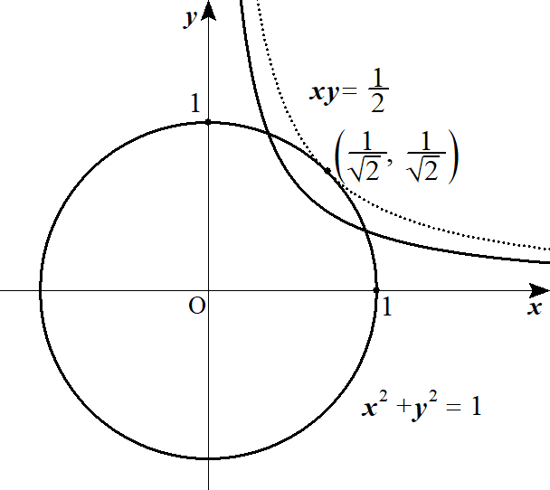
 |  |  |  |  |  | ③－④より

 |  |  |  |  |  |  |  |  |  |  |  |  |  |  |  | (∴) |  |  |  |  |  |  | ･･･⑥ |  |  |  |  |  |  |  |  |  |  |  |  |  |  |  |  |  |  |  |  | -2xy=-\frac{2}{\ k\ } |  |  |  |  |  |  |  | xy=\frac{1}{\ k\ }

 |  |  |  |  |  | これより x＞0，y＞0 において
 |  |  |  |  |  | ⑤，⑥が x≠y となる交点を持つような k の範囲を考える。

 |  |  |  |  |  | ⑤，⑥が接するとき、対称性から接点の座標を ( t, t) とすると

 |  |  |  |  |  |  |  |  |  |  |  |  | より k＝2

 |  |  |  |  |  | (∴) |  | 求める k の範囲は k＞2

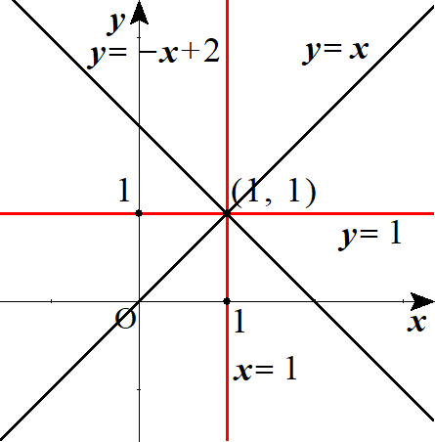
 |  |  |  |  |  |  |  |  |  |  |  |  |  |  |  |  |  |  |  |  |  |  |  |  |  |  |  |  |  |  |  | ◎ | 式の足し算，引き算で交点が求まるか
 |  |  |  |  |  |  |  |  |  |  | 下記２直線の交点を求める。
 |  |  |  |  |  |  |  |  |  |  |  |  |  |  |  | ･･･① |  |  |  |  |  |  |  |  |  |  |  |  |  |  |  |  |  |  |  |  |  | 式の足し算，引き算した式でも
 |  |  |  |  |  |  |  |  |  |  |  |  |  |  |  | ･･･② |  |  |  |  |  |  |  |  |  |  |  |  |  |  |  |  |  |  |  |  |  | 交点は求まる

 |  |  |  |  |  |  |  |  |  |  | ①＋②は |  |  |  |  |  |  |  |  |  | (∴)
 |  |  |  |  |  |  |  |  |  |  | ①－②は |  |  |  |  |  |  |  |  |  | (∴)

 |  |  |  |  | (別解)
 |  |  |  |  |  | ①＋②より

 |  |  |  |  |  |  |  |  |  |  |  |  |  |  |  |  | ･･･③ |  |  |  |  |  |  |  |  |  |  |  |  |  |  |  |  |  |  |  |  |  |  |  |  |  |  | x^2-xy+y^2=1-\frac{1}{\ k\ }

 |  |  |  |  |  | ①－②より

 |  |  |  |  |  |  |  |  |  |  |  |  |  |  |  |  | ･･･④ |  |  |  |  |  |  |  |  |  |  |  |  |  |  |  |  |  |  |  |  |  |  |  |  |  |  | x^2+xy+y^2=1+\frac{1}{\ k\ }

 |  |  |  |  |  | ③，④において x＋y＝s, xy＝t とおくと

 |  |  |  |  |  | ③は
 |  |  |  |  |  |  |  |  |  |  |  |  |  |  |  |  | より |  |  |  |  |  |  |  |  |  | ･･･③' |  |  |  |  |  |  |  |  |  |  |  |  |  |  |  |  | \left(x+y\right)^2-3xy=1-\frac{1}{\ k\ } |  |  |  |  |  |  |  |  |  |  |  |  | s^2-3t=1-\frac{1}{\ k\ }

 |  |  |  |  |  | ④は
 |  |  |  |  |  |  |  |  |  |  |  |  |  |  |  |  | より |  |  |  |  |  |  |  |  |  | ･･･④' |  |  |  |  |  |  |  |  |  |  |  |  |  |  |  |  | \left(x+y\right)^2-xy=1+\frac{1}{\ k\ } |  |  |  |  |  |  |  |  |  |  |  |  | s^2-t=1+\frac{1}{\ k\ }

 |  |  |  |  |  | ③'，④'より
 |  |  |  |  |  |  |  |  |  |  |  |  |  |  |  |  | (∵ s＞0 ) |  |  |  |  |  | (∴) |  |  |  |  |  |  |  |  |  |  |  |  |  |  |  |  |  |  |  |  | s=\sqrt{\frac{2}{\ k\ }+1},\ \ t=\frac{1}{\ k\ } |  |  |  |  |  |  |  |  |  |  |  |  |  |  | x+y=\sqrt{\frac{2}{\ k\ }+1},\ \ xy=\frac{1}{\ k\ }

 |  |  |  |  |  | ここで 異なる正の実数解 x, y を持つ X の２次方程式は |  |  |  |  |  |  |  |  |  |  |  |  |  |  |  |  |  |  |  |  |  |  |  |  |  | ◎異なる正の実数解 ⇔ 解の配置問題

 |  |  |  |  |  |  |  |  |  |  |  |  |  |  |  |  |  |  |  |  |  |  |  |  |  |  |  |  |  |  |  |  |  |  |  |  |  |  |  |  |  |  |  | X^2-\sqrt{\frac{2}{\ k\ }+1}\,X+\frac{1}{\ k\ }=0

 |  |  |  |  |  | 左辺を f(X) とおくと |  |  |  |  |  |  |  |  |  |  |  |  |  |  |  |  |  |  |  |  |  |  |  |  |  |  |  |  |  |  |  |  |  |  |  |  |  | f(X)=\left(X-\frac{1}{\ 2\ }\sqrt{\frac{2}{\ k\ }+1}\right)^2+\frac{1}{2k}-\frac{1}{\ 4\ }

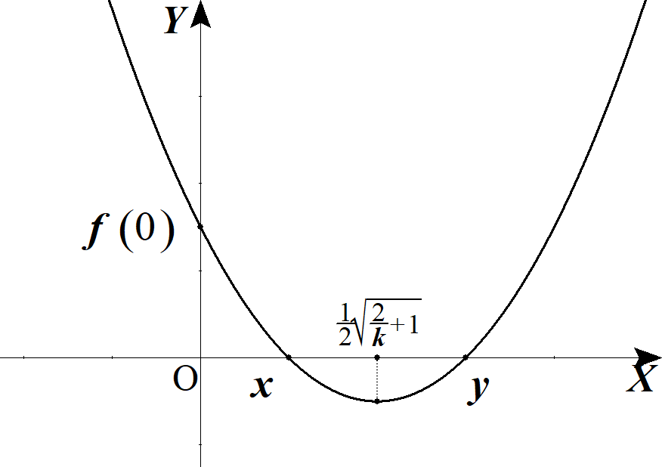
 |  |  |  |  |  | よって 条件は

 |  |  |  |  |  |  |  | 軸：

 |  |  |  |  |  |  |  | 頂点： |  |  |  |  |  |  |  |  |  |  |  |  |  |  |  |  |  |  |  |  |  |  |  |  |  |  |  |  |  |  |  |  |  |  |  | \frac{1}{\ 2k\ }-\frac{1}{\ 4\ }<0

 |  |  |  |  |  |  |  | 端点： |  |  |  |  |  |  |  |  |  |  |  |  |  |  |  |  |  |  |  |  |  |  |  |  |  |  |  |  |  |  |  |  |  |  |  | f(0)=\frac{1}{\ k\ }>0

 |  |  |  |  |  | これらを解くと k＞2

